エビデンス
ID | 区分 | B票番号 | エビデンス
 |  |  |  | ■出力順
 |  |  |  | センタCD > 棚卸変更担当者ID > ロケーションマスタ.ピッキング順序 > ロケーションCD > 商品ＣＤ > 期限日 > 製造日
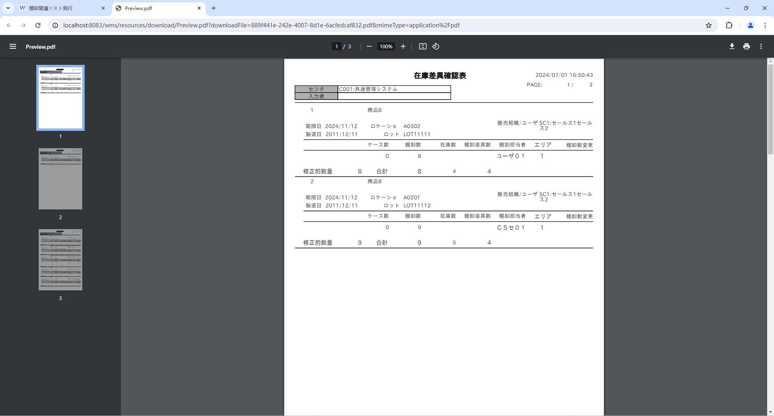
1-001 | N |  |  |  |  |  |  |  |  |  |  |  | 1-001 | センタCD ＞ 入力者CD ＞ ロケーションマスタ.ピッキング順序 ＞ ロケーションCD ＞ 商品ＣＤ ＞ 期限日 ＞ 製造日
1-002 | N |  |  |  |  |  |  |  |  |  |  |  | 1-002 | センタマスタ.センタCD ＞ 棚卸ボディ.棚卸変更担当者ID ＞ ロケーションマスタ.ピッキング順序 ＞ ロケーションマスタ.ロケーションCD ＞ 商品マスタ.商品CD ＞ 棚卸ボディ.期限日 ＞ 棚卸ボディ.製造日
1-003 | N |  |  |  |  |  |  |  |  |  |  |  | 1-003 | センタCD ＞ 入力者CD
1-004 | N |  |  |  |  |  |  |  |  |  |  |  | 1-004 | センタマスタ.センタCD ＞ 棚卸ボディ.棚卸変更担当者ID
1-005 | N |  |  |  |  |  |  |  |  |  |  |  | 1-005 | Ａ４縦
1-006 | N |  |  |  |  |  |  |  |  |  |  |  | 1-006 | 基本イメージ

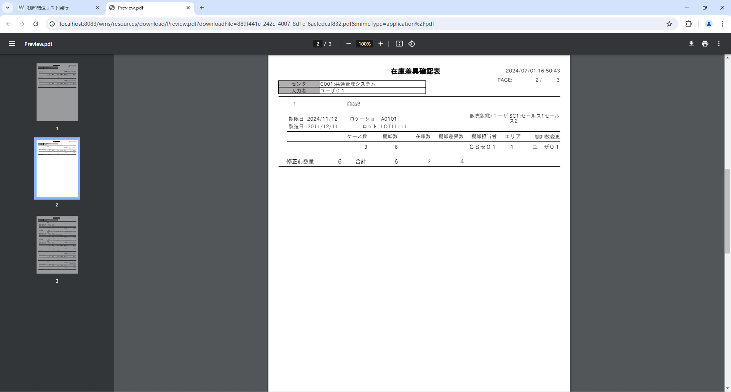

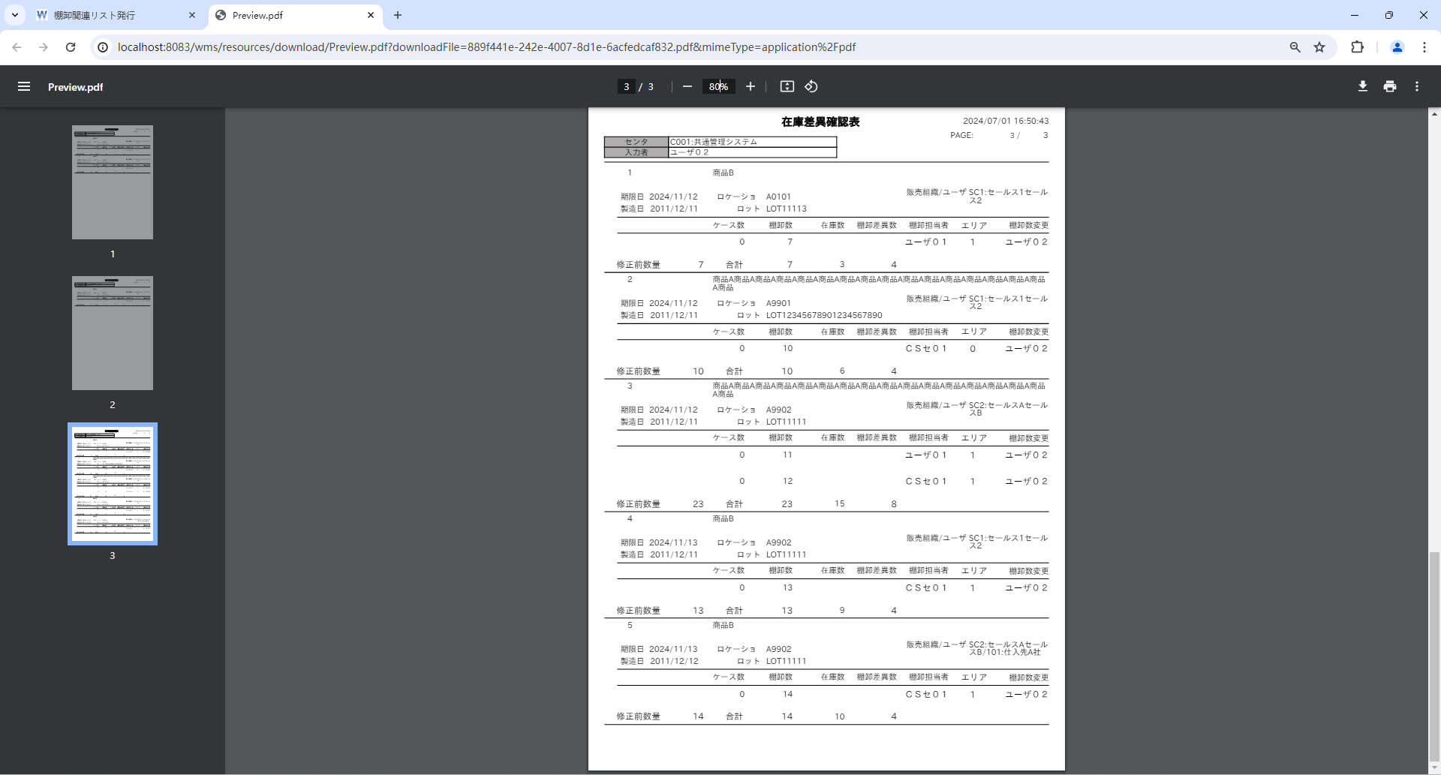

 |  |  |  | 棚卸ボディ
 |  |  |  | t_inventory_b
 |  |  |  | INVENTORY_B_ID | INVENTORY_H_ID | INVENTORY_UPD_USER_ID | LOCATION_ID | PRODUCT_ID | LIMIT_DT | PROD_DT | CHARGE_NUM | INVENTORY_NUM | STOCK_ID | WAREHOUSE_ID | STOCK_TYPE_ID | DEPOSIT_ID | LOT_ID | LOT | STORE_NO_ID | STORE_LABEL_NO | STORE_DT | SUPPLIER_ID | SUPPLIER_CD | SHAPE_ID | UNIT_NUM | ALLOC_NUM | MOVE_NUM | INPUT_TYPE | STOCK_ADJUST_FLG | MOVE_INST_H_ID | HT_INPUT_INVENTORY_NUM | WEB_INPUT_INVENTORY_NUM | AJIS_INPUT_INVENTORY_NUM | AREA_CD | SALES_ORG_ID | ACCOUNT_ID | ALLOC_TYPE_CD | S4_SEND_FLG | CM_SEND_FLG | INVENTORY_USER_ID | RECEIVE_DT | DEL_FLG | VERSION_NO | CONTROL_NO | ADD_DT | ADD_USER | ADD_PROCESS | UPD_DT | UPD_USER | UPD_PROCESS
 |  |  | ① | 1 | 1 | 2 | 1 | 2 | 20241112 | 20111211 | 2 | 6 | 2 | 2 | 1 | 35 | 1 | LOT11111 | 1 | « NULL » | « NULL » | 1 | « NULL » | 1 | « NULL » | 0 | 0 | « NULL » | 1 | « NULL » | 0 | 0 | 0 | 1 | 1 | « NULL » | « NULL » | 0 | 0 | 1 | « NULL » | 0 | 0 | « NULL » | « NULL » | « NULL » | « NULL » | « NULL » | « NULL » | « NULL »
 |  |  | ② | 2 | 1 | 3 | 1 | 2 | 20241112 | 20111211 | 3 | 7 | 2 | 2 | 1 | 35 | 1 | LOT11113 | 1 | « NULL » | « NULL » | 1 | « NULL » | 1 | « NULL » | 0 | 0 | « NULL » | 1 | « NULL » | 0 | 0 | 0 | 1 | 1 | « NULL » | « NULL » | 0 | 0 | 2 | « NULL » | 0 | 0 | « NULL » | « NULL » | « NULL » | « NULL » | « NULL » | « NULL » | « NULL »
 |  |  |  | 3 | 1 | « NULL » | 12 | 2 | 20241112 | 20111211 | 4 | 8 | 2 | 2 | 1 | 35 | 1 | LOT11111 | 1 | « NULL » | « NULL » | 1 | « NULL » | 1 | « NULL » | 0 | 0 | « NULL » | 1 | « NULL » | 0 | 0 | 0 | 1 | 1 | « NULL » | « NULL » | 0 | 0 | 2 | « NULL » | 0 | 0 | « NULL » | « NULL » | « NULL » | « NULL » | « NULL » | « NULL » | « NULL »
 |  |  |  | 4 | 1 | « NULL » | 6 | 2 | 20241112 | 20111211 | 5 | 9 | 2 | 2 | 1 | 35 | 1 | LOT11112 | 1 | « NULL » | « NULL » | 1 | « NULL » | 1 | « NULL » | 0 | 0 | « NULL » | 1 | « NULL » | 0 | 0 | 0 | 1 | 1 | « NULL » | « NULL » | 0 | 0 | 1 | « NULL » | 0 | 0 | « NULL » | « NULL » | « NULL » | « NULL » | « NULL » | « NULL » | « NULL »
 |  |  | ③ | 5 | 1 | 3 | 16 | 1 | 20241112 | 20111211 | 6 | 10 | 1 | 1 | 1 | 35 | 1 | LOT12345678901234567890 | 1 | « NULL » | « NULL » | 1 | « NULL » | 1 | « NULL » | 0 | 0 | « NULL » | 1 | « NULL » | 0 | 0 | 0 | 0 | 1 | « NULL » | « NULL » | 0 | 0 | 1 | « NULL » | 0 | 0 | « NULL » | « NULL » | « NULL » | « NULL » | « NULL » | « NULL » | « NULL »
 |  |  | ④ | 6 | 1 | 3 | 17 | 1 | 20241112 | 20111211 | 7 | 11 | 1 | 1 | 1 | 35 | 1 | LOT11111 | 1 | « NULL » | « NULL » | 1 | « NULL » | 1 | « NULL » | 0 | 0 | « NULL » | 1 | « NULL » | 0 | 0 | 0 | 1 | 2 | « NULL » | « NULL » | 0 | 0 | 2 | « NULL » | 0 | 0 | « NULL » | « NULL » | « NULL » | « NULL » | « NULL » | « NULL » | « NULL »
 |  |  | ➄ | 7 | 1 | 3 | 17 | 2 | 20241112 | 20111211 | 8 | 12 | 2 | 1 | 1 | 35 | 1 | LOT11111 | 1 | « NULL » | « NULL » | 1 | « NULL » | 1 | « NULL » | 0 | 0 | « NULL » | 1 | « NULL » | 0 | 0 | 0 | 1 | 2 | « NULL » | « NULL » | 0 | 0 | 1 | « NULL » | 0 | 0 | « NULL » | « NULL » | « NULL » | « NULL » | « NULL » | « NULL » | « NULL »
 |  |  | ⑥ | 8 | 1 | 3 | 17 | 2 | 20241113 | 20111211 | 9 | 13 | 2 | 1 | 1 | 35 | 1 | LOT11111 | 1 | « NULL » | « NULL » | 1 | « NULL » | 1 | « NULL » | 0 | 0 | « NULL » | 1 | « NULL » | 0 | 0 | 0 | 1 | 1 | « NULL » | « NULL » | 0 | 0 | 1 | « NULL » | 0 | 0 | « NULL » | « NULL » | « NULL » | « NULL » | « NULL » | « NULL » | « NULL »
 |  |  | ⑦ | 9 | 1 | 3 | 17 | 2 | 20241113 | 20111212 | 10 | 14 | 2 | 1 | 1 | 35 | 1 | LOT11111 | 1 | « NULL » | « NULL » | 1 | « NULL » | 1 | « NULL » | 0 | 0 | « NULL » | 1 | « NULL » | 0 | 0 | 0 | 1 | 2 | 2 | « NULL » | 0 | 0 | 1 | « NULL » | 0 | 0 | « NULL » | « NULL » | « NULL » | « NULL » | « NULL » | « NULL » | « NULL »

 |  |  |  | ロケーションマスタ
 |  |  |  | m_location
 |  |  |  | LOCATION_ID | CENTER_ID | ZONE_ID | LOCATION_CD | LOCATION_NM | PICKING_LOCATION_FLG | PICKING_ORDER | LOCATION_TYPE | ALLOC_ORDER | ALLOC_NG_FLG | REPLENISH_PRODUCT_ID | REPLENISH_STOCK_TYPE_ID | REPLENISH_DEPOSIT_ID | REPLENISH_P_NUM | REPLENISH_P_PRODUCT_SHAPE_ID | MAX_STORE_NUM | MAX_STORE_PRODUCT_SHAPE_ID | EXTERNAL_WH_FLG | LOCATION_ATTRIBUTE | DEL_FLG | VERSION_NO | CONTROL_NO | ADD_DT | ADD_USER | ADD_PROCESS | UPD_DT | UPD_USER | UPD_PROCESS
 |  |  |  | 1 | 1 | 1 | A0101 | A01-01 | 1 | 10 | 00 | 10 | 0 | 1 | 1 | 1 | 1 | 3 | 3 | 3 | 0 | « NULL » | 0 | 0 | « NULL » | « NULL » | « NULL » | « NULL » | « NULL » | « NULL » | « NULL »
 |  |  |  | 6 | 1 | 2 | A0201 | A02-01 | 0 | 40 | 00 | 40 | 0 | « NULL » | « NULL » | « NULL » | « NULL » | « NULL » | « NULL » | « NULL » | 0 | « NULL » | 0 | 0 | « NULL » | « NULL » | « NULL » | « NULL » | « NULL » | « NULL » | « NULL »
 |  |  |  | 12 | 1 | 3 | A0302 | A03-02 | 1 | 30 | 00 | 30 | 0 | « NULL » | « NULL » | « NULL » | « NULL » | « NULL » | « NULL » | « NULL » | 0 | « NULL » | 0 | 0 | « NULL » | « NULL » | « NULL » | « NULL » | « NULL » | « NULL » | « NULL »
 |  |  |  | 16 | 1 | 4 | A9901 | A99-01 | 1 | 20 | 01 | 20 | 0 | « NULL » | « NULL » | « NULL » | « NULL » | « NULL » | « NULL » | « NULL » | 0 | « NULL » | 0 | 0 | « NULL » | « NULL » | « NULL » | « NULL » | « NULL » | « NULL » | « NULL »
 |  |  |  | 17 | 1 | 4 | A9902 | A99-02 | 1 | 20 | 01 | 20 | 0 | « NULL » | « NULL » | « NULL » | « NULL » | « NULL » | « NULL » | « NULL » | 0 | « NULL » | 0 | 0 | « NULL » | « NULL » | « NULL » | « NULL » | « NULL » | « NULL » | « NULL »

 |  |  |  | 商品マスタ
 |  |  |  | m_product
 |  |  |  | PRODUCT_ID | CLIENT_ID | PRODUCT_CD | PRODUCT_NM | PRODUCT_ABBR | JAN_CD | LOT_MANAG_FLG | LIMIT_DT_MANAG_FLG | RECEIVE_LIMIT_NUM | SHIPPING_LIMIT_NUM | MERGE_CLS | LOT_REVERSE_FLG | LIMIT_DT_REVERSE_FLG | SHIPPING_STOP_FLG | FIXED_POINT | SHAPE_GRP_ID | NMFC_CODE | FREIGHT_CLS | COUNNTRY_OF_ORIGIN | UNIT_VAL | HTS_CD | PRODUCT_CATEGORY_CLS | PROD_DT_MANAG_FLG | PROD_DT_LIMIT_DAYS_RCV | PROD_DT_LIMIT_DAYS_SHP | SERIAL_MANAG_FLG | OCR_DATE_FORMAT | INSURANCE_FLG | NO_OKINAWA_FLIGHT_FLG | HEAVY_ITEM_FLG | LARGE_ITEM_FLG | HINMOKU_GROUP_CD | CASE_TYPE_CD | EVALUATION_UNIT_PRICE | LOGI_SPECIAL_TYPE_CD | LOGI_ATTENTION_TYPE_CD | UNIT_NM | OLD_JAN_CD | RECOMEND_LOCATION_CD | RECOMEND_LOCATION_TYPE_CD | INNER_JAN_CD | CREATE_DATE | CREATE_TIME | FLOOR_REF_STOCK_NUM | WM_SEND_FLG | LP_SEND_FLG | DEL_FLG | VERSION_NO | CONTROL_NO | ADD_DT | ADD_USER | ADD_PROCESS | UPD_DT | UPD_USER | UPD_PROCESS
 |  |  |  | 1 | 11 | PD01 | 商品A商品A商品A商品A商品A商品A商品A商品A商品A商品A商品A商品A商品A商品A商品A商品A商品 | 商品A | 1234567890123 | 0 | 0 | 0 | 0 | 00 | 0 | 0 | 0 | 10 | 1 | « NULL » | « NULL » | « NULL » | « NULL » | « NULL » | 03 | « NULL » | « NULL » | « NULL » | « NULL » | « NULL » | « NULL » | « NULL » | « NULL » | « NULL » | « NULL » | « NULL » | 8117788 | « NULL » | « NULL » | « NULL » | « NULL » | « NULL » | « NULL » | « NULL » | « NULL » | « NULL » | « NULL » | « NULL » | « NULL » | 0 | 0 | « NULL » | « NULL » | « NULL » | « NULL » | « NULL » | « NULL » | « NULL »
 |  |  |  | 2 | 11 | PD02 | 商品B | 商品B | 2234567890123 | 0 | 0 | 0 | 0 | 00 | 0 | 0 | 0 | 10 | 1 | « NULL » | « NULL » | « NULL » | « NULL » | « NULL » | 03 | « NULL » | « NULL » | « NULL » | « NULL » | « NULL » | « NULL » | « NULL » | « NULL » | « NULL » | « NULL » | « NULL » | « NULL » | « NULL » | « NULL » | « NULL » | « NULL » | « NULL » | « NULL » | « NULL » | « NULL » | « NULL » | « NULL » | « NULL » | « NULL » | 0 | 0 | « NULL » | « NULL » | « NULL » | « NULL » | « NULL » | « NULL » | « NULL »
 |  |  |  | 3 | 11 | PD03 | 商品C | 商品C | « NULL » | 0 | 0 | 0 | 0 | 00 | 0 | 0 | 0 | 10 | 1 | « NULL » | « NULL » | « NULL » | « NULL » | « NULL » | « NULL » | « NULL » | « NULL » | « NULL » | « NULL » | « NULL » | « NULL » | « NULL » | « NULL » | « NULL » | « NULL » | « NULL » | « NULL » | « NULL » | « NULL » | « NULL » | « NULL » | « NULL » | « NULL » | « NULL » | « NULL » | « NULL » | « NULL » | « NULL » | « NULL » | 0 | 0 | « NULL » | « NULL » | « NULL » | « NULL » | « NULL » | « NULL » | « NULL »
 |  |  |  | 4 | 11 | PD04 | 商品D | 商品D | « NULL » | 0 | 0 | 0 | 0 | 00 | 0 | 0 | 0 | 10 | 1 | « NULL » | « NULL » | « NULL » | « NULL » | « NULL » | « NULL » | « NULL » | « NULL » | « NULL » | « NULL » | « NULL » | « NULL » | « NULL » | « NULL » | « NULL » | « NULL » | « NULL » | « NULL » | « NULL » | « NULL » | « NULL » | « NULL » | « NULL » | « NULL » | « NULL » | « NULL » | « NULL » | « NULL » | « NULL » | « NULL » | 0 | 0 | « NULL » | « NULL » | « NULL » | « NULL » | « NULL » | « NULL » | « NULL »
 |  |  |  | 5 | 11 | PD05 | 商品E | 商品E | « NULL » | 0 | 0 | 0 | 0 | 00 | 0 | 0 | 0 | 10 | 1 | « NULL » | « NULL » | « NULL » | « NULL » | « NULL » | « NULL » | « NULL » | « NULL » | « NULL » | « NULL » | « NULL » | « NULL » | « NULL » | « NULL » | « NULL » | « NULL » | « NULL » | « NULL » | « NULL » | « NULL » | « NULL » | « NULL » | « NULL » | « NULL » | « NULL » | « NULL » | « NULL » | « NULL » | « NULL » | « NULL » | 0 | 0 | « NULL » | « NULL » | « NULL » | « NULL » | « NULL » | « NULL » | « NULL »
 |  |  |  | 6 | 11 | PD06 | セットA | セットA | « NULL » | 0 | 0 | 0 | 0 | 00 | 0 | 0 | 0 | 10 | 1 | « NULL » | « NULL » | « NULL » | « NULL » | « NULL » | « NULL » | « NULL » | « NULL » | « NULL » | « NULL » | « NULL » | « NULL » | « NULL » | « NULL » | « NULL » | « NULL » | « NULL » | « NULL » | « NULL » | « NULL » | « NULL » | « NULL » | « NULL » | « NULL » | « NULL » | « NULL » | « NULL » | « NULL » | « NULL » | « NULL » | 0 | 0 | « NULL » | « NULL » | « NULL » | « NULL » | « NULL » | « NULL » | « NULL »

 |  |  |  | ユーザマスタ
 |  |  |  | b_user
 |  |  |  | USER_ID | USER_CD | USER_NM | CULTURE_ID | ROLE_GRP_ID | DEL_FLG | VERSION_NO | CONTROL_NO | ADD_DT | ADD_USER | ADD_PROCESS | UPD_DT | UPD_USER | UPD_PROCESS
 |  |  |  | 1 | CSSE01 | ＣＳセ０１ | 1 | 1 | 0 | 0 | « NULL » | « NULL » | « NULL » | « NULL » | « NULL » | « NULL » | « NULL »
 |  |  |  | 2 | USER01 | ユーザ０１ | 1 | 1 | 0 | 0 | « NULL » | « NULL » | « NULL » | « NULL » | « NULL » | « NULL » | « NULL »
 |  |  |  | 3 | USER02 | ユーザ０２ | 1 | 2 | 0 | 0 | « NULL » | « NULL » | « NULL » | « NULL » | « NULL » | « NULL » | « NULL »
 |  |  |  | 4 | USER03 | ユーザ０３ | 1 | 3 | 0 | 0 | « NULL » | « NULL » | « NULL » | « NULL » | « NULL » | « NULL » | « NULL »
 |  |  |  | 5 | USER04 | ユーザ０４ | 1 | 4 | 0 | 0 | « NULL » | « NULL » | « NULL » | « NULL » | « NULL » | « NULL » | « NULL »
 |  |  |  | 6 | USER05 | ユーザ０５ | 1 | 7 | 0 | 0 | « NULL » | « NULL » | « NULL » | « NULL » | « NULL » | « NULL » | « NULL »
 |  |  |  | 7 | USER06 | ユーザ０６ | 2 | 2 | 0 | 0 | « NULL » | « NULL » | « NULL » | « NULL » | « NULL » | « NULL » | « NULL »

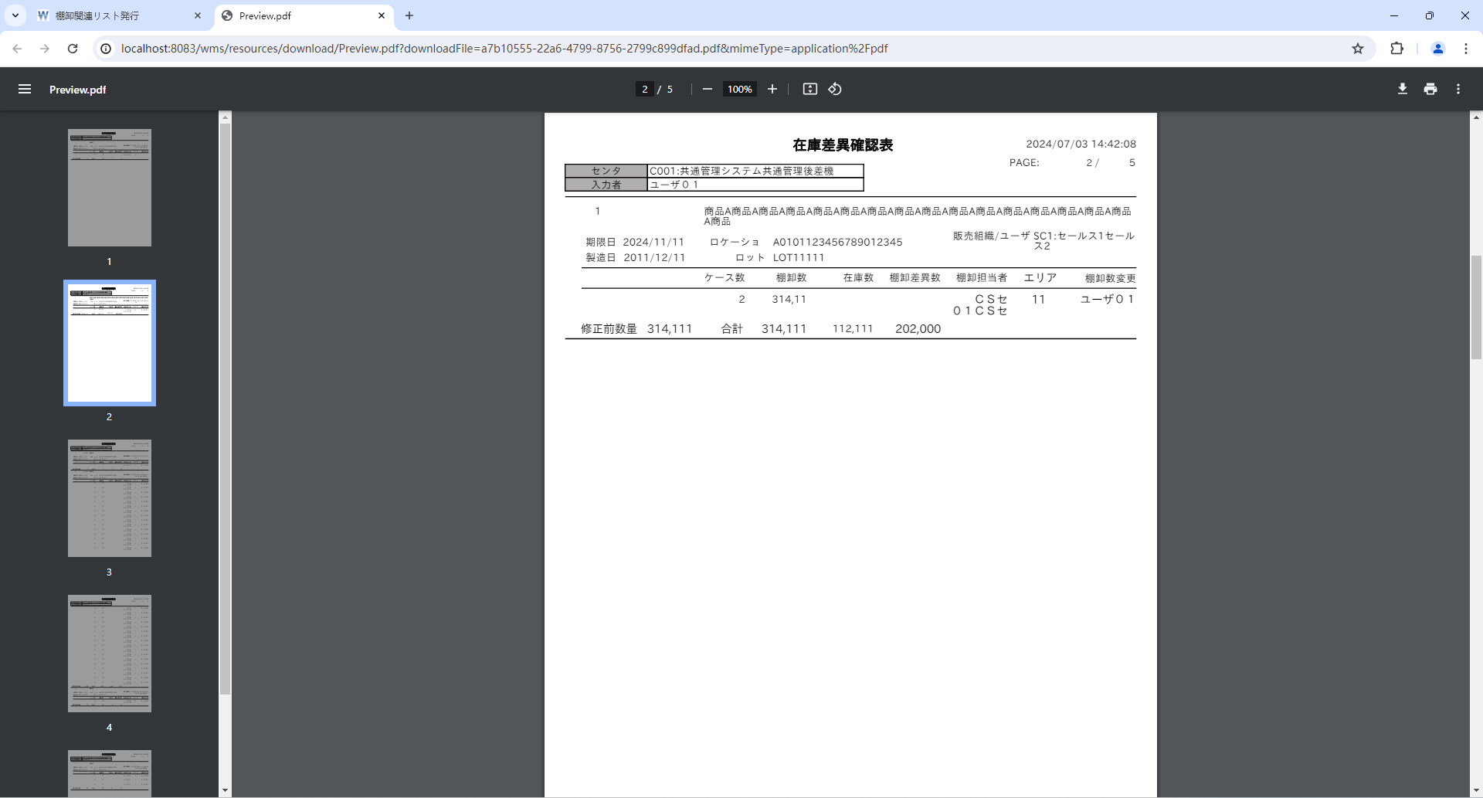
センタが左寄せになりました
 |  |  |  | 項目確認
 |  |  |  | ■表示位置確認
2-001 | N |  |  |  |  |  |  |  |  |  |  |  | 2-001 | 出力日時：右寄せ
2-002 | N |  |  |  |  |  |  |  |  |  |  |  | 2-002 | PAGE(該当ページのページ数)：右寄せ
2-003 | N |  |  |  |  |  |  |  |  |  |  |  | 2-003 | PAGE(総ページ数)：右寄せ
2-004 | N | 1 |  |  |  |  |  |  |  |  |  |  | 2-004 | センタ：中央寄せ
2-005 | N | 2 |  |  |  |  |  |  |  |  |  |  | 2-005 | 入力者：中央寄せ
2-006 | N |  |  |  |  |  |  |  |  |  |  |  | 2-006 | No.：右寄せ
2-014 | N |  |  |  |  |  |  |  |  |  |  |  | 2-014 | ケース数：右寄せ
入力者が左寄せになりました
2-015 | N |  |  |  |  |  |  |  |  |  |  |  | 2-015 | 棚卸数：右寄せ
2-016 | N |  |  |  |  |  |  |  |  |  |  |  | 2-016 | 棚卸担当者：右寄せ
2-017 | N |  |  |  |  |  |  |  |  |  |  |  | 2-017 | エリア：中央寄せ
2-018 | N |  |  |  |  |  |  |  |  |  |  |  | 2-018 | 棚卸数変更：右寄せ
2-019 | N |  |  |  |  |  |  |  |  |  |  |  | 2-019 | 修正前数量：右寄せ
2-020 | N |  |  |  |  |  |  |  |  |  |  |  | 2-020 | 棚卸数 合計：右寄せ
2-021 | N |  |  |  |  |  |  |  |  |  |  |  | 2-021 | 在庫数 合計：右寄せ
2-022 | N |  |  |  |  |  |  |  |  |  |  |  | 2-022 | 棚卸差異数 合計：右寄せ

 |  |  |  | 修正後
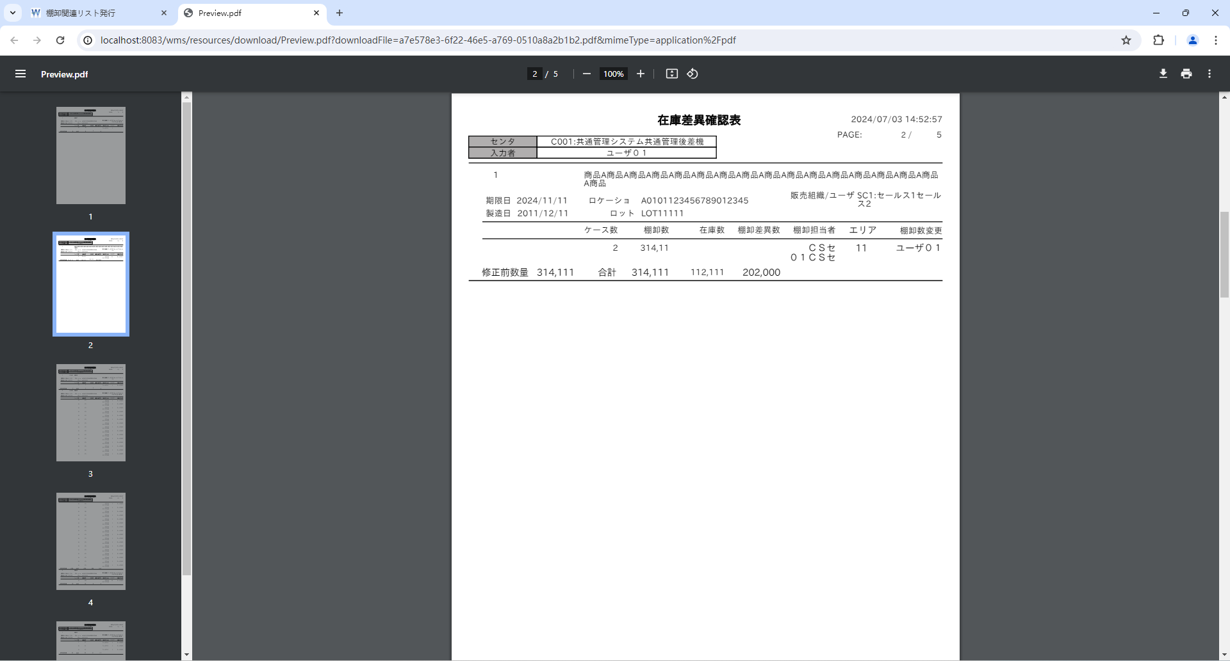

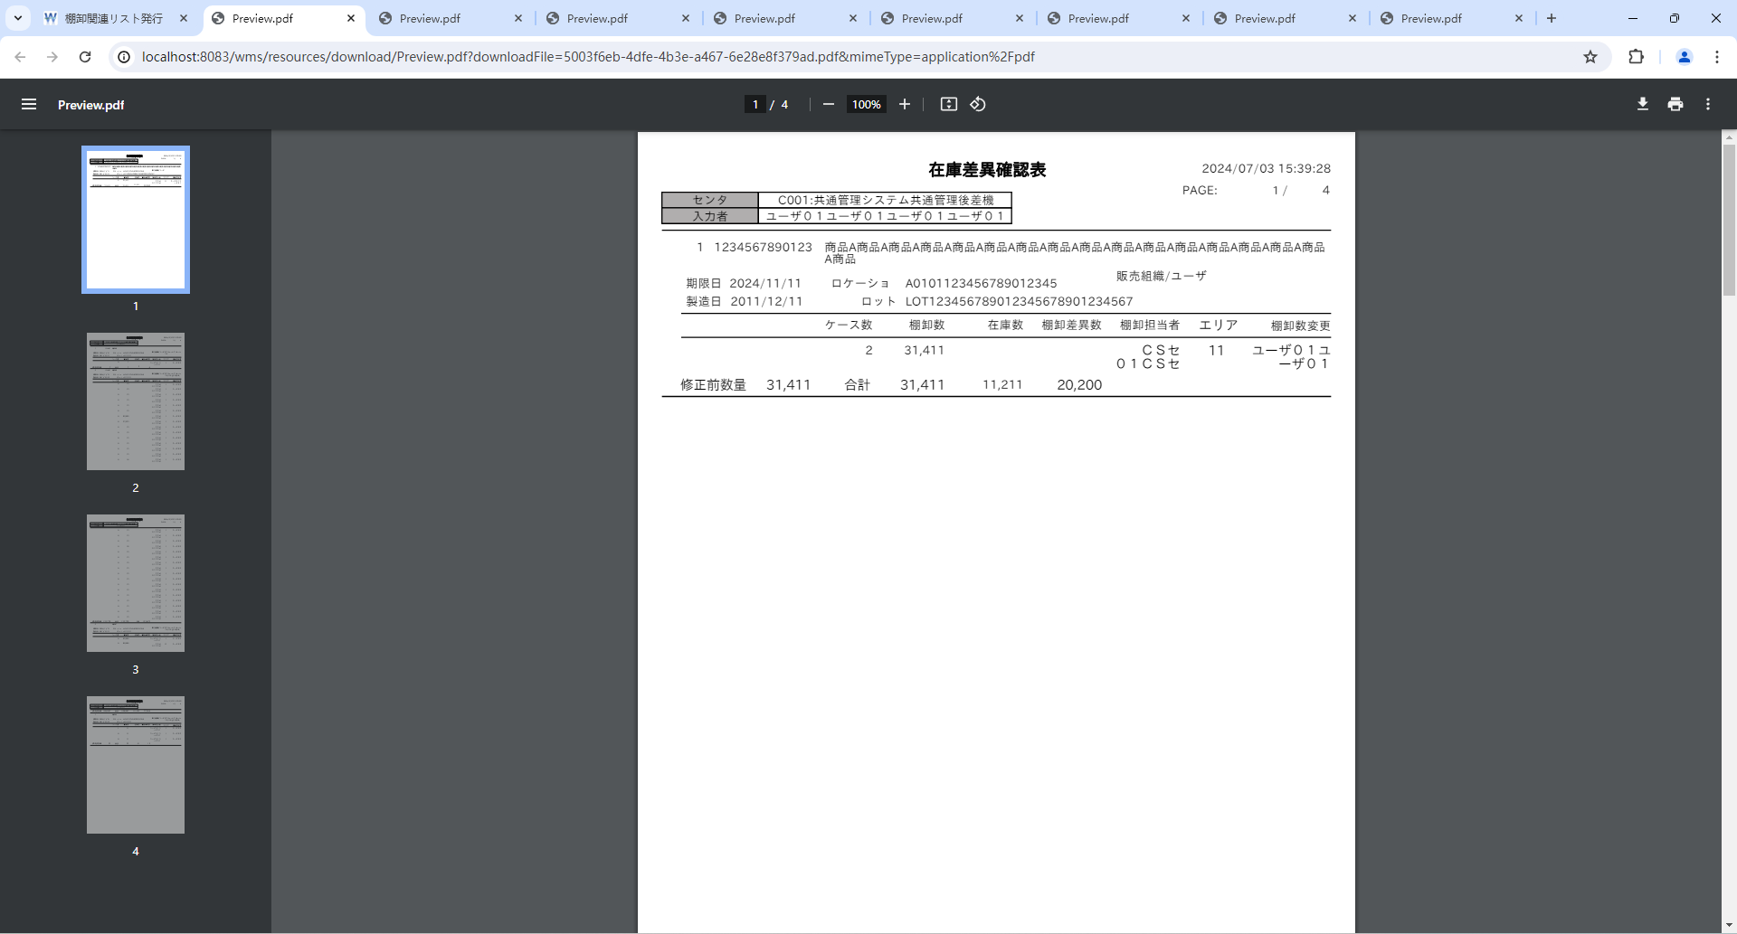
 |  |  |  | ■桁数確認
2-001 | N |  |  |  |  |  |  |  |  |  |  |  | 2-001 | 出力日時：桁数_19
2-004 | N |  |  |  |  |  |  |  |  |  |  |  | 2-001 | 出力日時：[YYYY/MM/DD hh:mm:ss]形式
2-005 | N |  |  |  |  |  |  |  |  |  |  |  | 2-004 | センタ：桁数_20
2-007 | L |  |  |  |  |  |  |  |  |  |  |  | 2-005 | 入力者：桁数_20
2-008 | N |  |  |  |  |  |  |  |  |  |  |  | 2-007 | JANCD：桁数_13
2-009 | N |  |  |  |  |  |  |  |  |  |  |  | 2-008 | 商品名称：桁数_50
2-010 | N |  |  |  |  |  |  |  |  |  |  |  | 2-009 | 期限日：桁数_10
2-011 | N |  |  |  |  |  |  |  |  |  |  |  | 2-010 | 製造日：桁数_10
2-012 | N |  |  |  |  |  |  |  |  |  |  |  | 2-011 | ロケーション：桁数_20
2-015 | N |  |  |  |  |  |  |  |  |  |  |  | 2-012 | ロット：桁数_30
2-017 | N |  |  |  |  |  |  |  |  |  |  |  | 2-015 | 棚卸数：桁数_5
2-018 | N |  |  |  |  |  |  |  |  |  |  |  | 2-015 | 棚卸数：カンマ区切り
2-019 | N |  |  |  |  |  |  |  |  |  |  |  | 2-017 | エリア：桁数_2
共通チェックリスト画面系 |  |  |  |  |  |  |  |  |  |  |  |  | 2-018 | 棚卸数変更：桁数_10
125 | L |  |  |  |  |  |  |  |  |  |  |  | 2-019 | 修正前数量：桁数_5
132 | N |  |  |  |  |  |  |  |  |  |  |  | 2-019 | 修正前数量：カンマ区切り
133 | N |  |  |  |  |  |  |  |  |  |  |  | 125 | 項目の最大桁数の表示が文字切れなく行えること
134 | L |  |  |  |  |  |  |  |  |  |  |  | 132 | 日付項目は、出力形式が 西暦８桁（例：2022/01/01） となっていること
135 | L |  |  |  |  |  |  |  |  |  |  |  | 133 | 時刻項目は、出力形式が 時分４桁（例：09:05）となっていること
136 | L |  |  |  |  |  |  |  |  |  |  |  | 134 | ４桁以上の時に、カンマ編集されること
138 | N |  |  |  |  |  |  |  |  |  |  |  | 135 | Ｍａｘ桁の出力結果が正しいか（桁落ちしていないか）
139 | N |  |  |  |  |  |  |  |  |  |  |  | 136 | Ｍａｘ桁の合計欄の出力結果が正しいか（合計欄が桁落ちしていないか）
 |  |  |  |  |  |  |  |  |  |  |  |  | 138 | 明細での合計値が正しく出力されているか（縦計、横計）
 |  |  |  |  |  |  |  |  |  |  |  |  | 139 | 総合計が正しく出力されているか

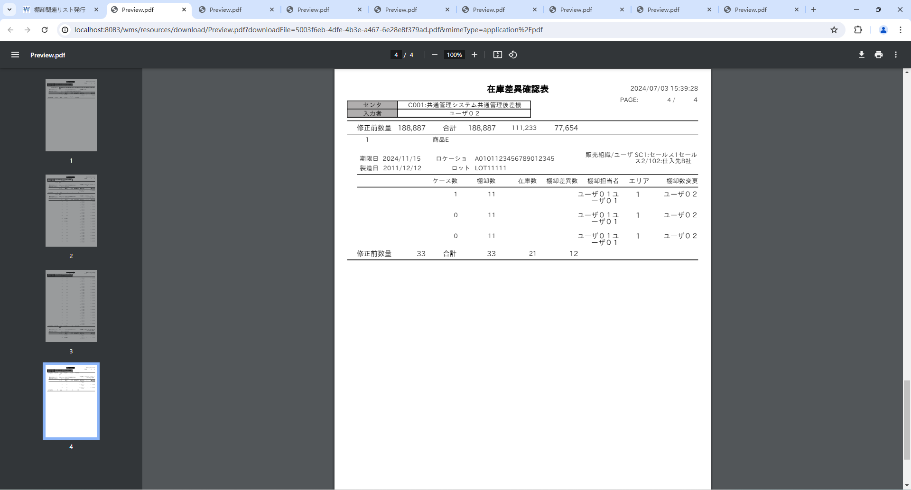
2-013 | L |  |  |  |  |  |  |  |  |  |  |  | 2-013 | 販売組織/ユーザ：桁数_20

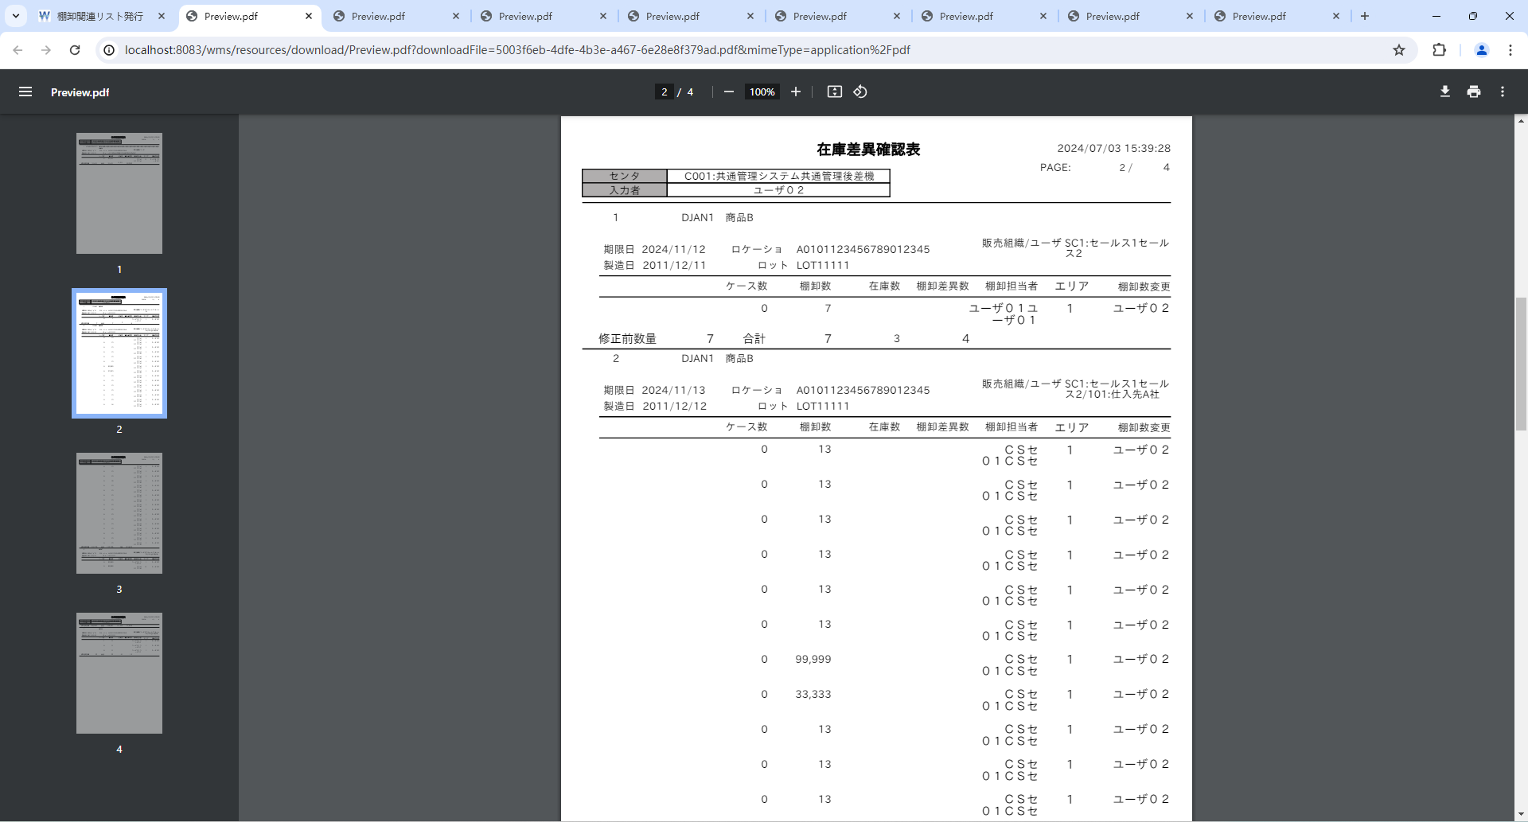
2-016 | N |  |  |  |  |  |  |  |  |  |  |  | 2-016 | 棚卸担当者：桁数_10

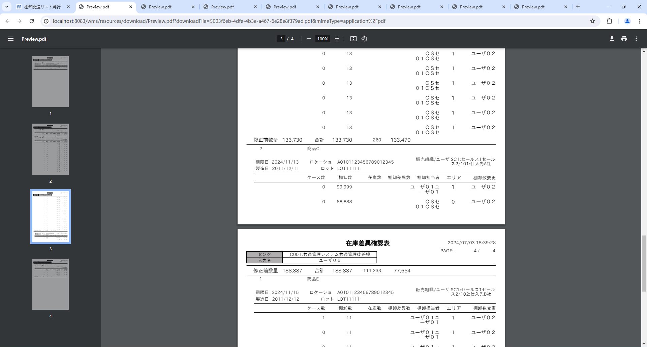
2-020 | N |  |  |  |  |  |  |  |  |  |  |  | 2-020 | 棚卸数 合計：桁数_6
2-021 | N |  |  |  |  |  |  |  |  |  |  |  | 2-021 | 在庫数 合計：桁数_6
2-022 | N |  |  |  |  |  |  |  |  |  |  |  | 2-022 | 棚卸差異数 合計：桁数_6
 |  |  |  |  |  |  |  |  |  |  |  |  | 2-020 | 棚卸数 合計：カンマ区切り
 |  |  |  |  |  |  |  |  |  |  |  |  | 2-021 | 在庫数 合計：カンマ区切り
 |  |  |  |  |  |  |  |  |  |  |  |  | 2-022 | 棚卸差異数 合計：カンマ区切り

 |  |  |  | データー用意に手数がかかるので、帳票ツールで桁数確認
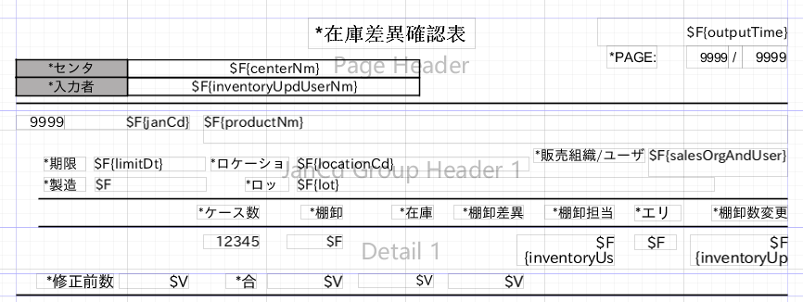


PAGE(該当ページのページ数)、PAGE(総ページ数)、No.
上記項目が4桁の場合、カンマ区切りが表示された。
2-002 | N | 3 |  |  |  |  |  |  |  |  |  |  | 2-002 | PAGE(該当ページのページ数)：桁数_4
2-003 | N | 4 |  |  |  |  |  |  |  |  |  |  | 2-003 | PAGE(総ページ数)：桁数_4
2-006 | N | 5 |  |  |  |  |  |  |  |  |  |  | 2-006 | No.：桁数_4
2-014 | N |  |  |  |  |  |  |  |  |  |  |  | 2-014 | ケース数：桁数_5
 |  |  |  |  |  |  |  |  |  |  |  |  | 2-014 | ケース数：カンマ区切り

 |  |  |  | 修正後


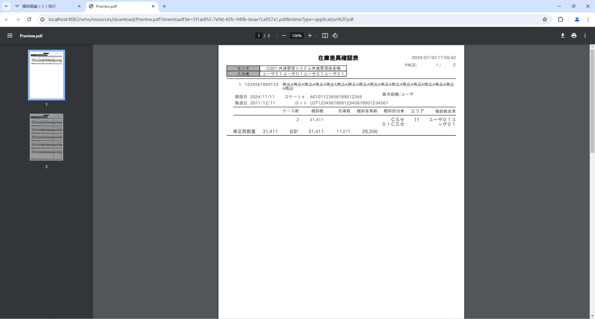
入力者CD:入力者名称で表示する仕様ですが、入力者CDは表示しなかった
 |  |  |  | ■セット仕様確認
2-002 | N |  |  |  |  |  |  |  |  |  |  |  | 2-002 | PAGE(該当ページのページ数)：該当ページのページ数
2-003 | N |  |  |  |  |  |  |  |  |  |  |  | 2-003 | PAGE(総ページ数)：総ページ数
2-004 | N |  |  |  |  |  |  |  |  |  |  |  | 2-004 | センタ：センタCD：センタ略称
2-005 | N |  |  |  |  |  |  |  |  |  |  |  | 2-005 | 入力者：入力者CD:入力者名称
2-006 | N |  |  |  |  |  |  |  |  |  |  |  | 2-006 | No.：明細行単位に採番 改ページするごとに１から開始する
2-007 | L |  |  |  |  |  |  |  |  |  |  |  | 2-007 | JANCD：通常の場合は商品マスタ.JANCD
2-013 | L |  |  |  |  |  |  |  |  |  |  |  | 2-007 | JANCD：店販社預り品の場合は預り商品マスタ.預りJANCD
3-001 | I |  |  |  |  |  |  |  |  |  |  |  | 2-007 | JANCD：ユーザ預り品の場合は預り商品マスタ.預りJANCD
3-029 | N |  |  |  |  |  |  |  |  |  |  |  | 2-013 | 販売組織/ユーザ：通常の場合は空欄
3-002 | I |  |  |  |  |  |  |  |  |  |  |  | 2-013 | 販売組織/ユーザ：店販社預り品の場合は「販売組織」のみ表示
3-020 | I |  |  |  |  |  |  |  |  |  |  |  | 2-013 | 販売組織/ユーザ：ユーザ預り品の場合は「販売組織/ユーザー」表示
3-003 | I |  |  |  |  |  |  |  |  |  |  |  | 2-013 | 販売組織/ユーザ：販売組織CD:販売組織名称/ユーザCD:ユーザ名称
3-021 | I |  |  |  |  |  |  |  |  |  |  |  | 3-001 | 出力日時：outDt
3-004 | I |  |  |  |  |  |  |  |  |  |  |  | 3-029 | 出力日時：現在日時（TIMESTAMP）を取得する
3-005 | I |  |  |  |  |  |  |  |  |  |  |  | 3-002 | PAGE（該当ページのページ数）
3-006 | I | 6 |  |  |  |  |  |  |  |  |  |  | 3-020 | PAGE（該当ページのページ数）：帳票の機能を使用して該当ページ情報を設定
3-007 | I |  |  |  |  |  |  |  |  |  |  |  | 3-003 | PAGE（総ページ数）
3-032 | N |  |  |  |  |  |  |  |  |  |  |  | 3-021 | PAGE（総ページ数）：帳票の機能を使用して総ページ数を設定
3-008 | I |  |  |  |  |  |  |  |  |  |  |  | 3-004 | センタ：センタCD：tInventoryH.mClient.clientCd
3-033 | N |  |  |  |  |  |  |  |  |  |  |  | 3-005 | センタ：センタ略称：tInventoryH.mClient.clientAbbr
3-009 | I |  |  |  |  |  |  |  |  |  |  |  | 3-006 | 入力者：入力者CD：tInventoryB.bUser.userCd
3-010 | I |  |  |  |  |  |  |  |  |  |  |  | 3-007 | 入力者：入力者名称：tInventoryB.bUser.userNm
3-034 | N |  |  |  |  |  |  |  |  |  |  |  | 3-032 | 入力者：ユーザマスタからユーザID = 棚卸変更担当者IDのユーザCDとユーザ名を設定
3-035 | L |  |  |  |  |  |  |  |  |  |  |  | 3-008 | No.：meisaiNo
3-036 | L |  |  |  |  |  |  |  |  |  |  |  | 3-033 | No.：明細行単位に1から採番する
3-037 | N |  |  |  |  |  |  |  |  |  |  |  | 3-009 | JANCD：tInventoryB.mProduct.janCd
3-011 | I |  |  |  |  |  |  |  |  |  |  |  | 3-010 | JANCD：mDepositProduct.depositJanCd
3-012 | I |  |  |  |  |  |  |  |  |  |  |  | 3-034 | JANCD：通常の場合
3-013 | I |  |  | 修正後 |  |  |  |  |  |  |  |  | 3-035 | JANCD：店販社預り品の場合、棚卸ボディ.商品ID＝預り商品マスタ.商品ID AND 棚卸ボディ.販売組織ID＝預り商品マスタ.販売組織ID

3-014 | I |  |  |  |  |  |  |  |  |  |  |  | 3-036 | JANCD：ユーザ預り品の場合、棚卸ボディ.商品ID＝預り商品マスタ.商品ID AND 棚卸ボディ.販売組織ID＝預り商品マスタ.販売組織ID AND 棚卸ボディ.得意先ID=預り商品マスタ.得意先ID
3-015 | I |  |  |  |  |  |  |  |  |  |  |  | 3-037 | JANCD：店販社預り品とユーザ預り品の場合
3-016 | I |  |  |  |  |  |  |  |  |  |  |  | 3-011 | 商品名称：tInventoryB.mProduct.productNm
3-017 | I |  |  |  |  |  |  |  |  |  |  |  | 3-012 | 期限日：tInventoryB.limitDt
3-038 | N |  |  |  |  |  |  |  |  |  |  |  | 3-013 | 製造日：tInventoryB.porodDt
3-018 | I |  |  |  |  |  |  |  |  |  |  |  | 3-014 | ロケーション：tInventoryB.mLocation.locationCd
3-019 | I |  |  |  |  |  |  |  |  |  |  |  | 3-015 | ロット：tInventoryB.lot
3-020 | I |  |  |  |  |  |  |  |  |  |  |  | 3-016 | 販売組織/ユーザ：販売組織CD：mSalesOrg.salesOrgCd
3-039 | N |  |  |  |  |  |  |  |  |  |  |  | 3-017 | 販売組織/ユーザ：販売組織名称：mSalesOrg.tenhanshaNm1 + mSalesOrg.tenhanshaNm2
3-021 | I |  |  |  |  |  |  |  |  |  |  |  | 3-038 | 販売組織/ユーザ：販売組織マスタ.店販社名称１と販売組織マスタ.店販社名称２を文字列結合する
3-022 | I |  |  |  |  |  |  |  |  |  |  |  | 3-018 | 販売組織/ユーザ：ユーザCD：tInventoryB.mCustomer.customerCd
3-040 | N |  |  |  |  |  |  |  |  |  |  |  | 3-019 | 販売組織/ユーザ：ユーザ名称：tInventoryB.mCustomer.customerNm
3-023 | I |  |  |  |  |  |  |  |  |  |  |  | 3-020 | ケース数：caseNum
3-024 | I |  |  |  |  |  |  |  |  |  |  |  | 3-039 | ケース数：スキャン済の入荷ラベルNoのCOUNT数
3-025 | I |  |  |  |  |  |  |  |  |  |  |  | 3-021 | 棚卸数：tInventoryB.inventoryNum
3-041 | N |  |  |  |  |  |  |  |  |  |  |  | 3-022 | 棚卸担当者：tInventoryB.bUser.userNm
3-026 | I |  |  |  |  |  |  |  |  |  |  |  | 3-040 | 棚卸担当者：ユーザマスタからユーザID = 棚卸担当者IDのユーザ名を設定
3-027 | I |  |  |  |  |  |  |  |  |  |  |  | 3-023 | エリア：tInventoryB.areaCd
3-028 | I |  |  |  |  |  |  |  |  |  |  |  | 3-024 | 棚卸数変更：tInventoryB.bUser.userNm
3-042 | N |  |  |  |  |  |  |  |  |  |  |  | 3-032 | 棚卸数変更：ユーザマスタからユーザID = 棚卸変更担当者IDのユーザCDとユーザ名を設定
 |  |  |  |  |  |  |  |  |  |  |  |  | 3-025 | 修正前数量：inventoryModNum
 |  |  |  |  |  |  |  |  |  |  |  |  | 3-041 | 修正前数量：棚卸担当者に値が入っている行の棚卸数の合計
 |  |  |  |  |  |  |  |  |  |  |  |  | 3-026 | 棚卸数 合計：tInventoryB.inventoryNum
 |  |  |  |  |  |  |  |  |  |  |  |  | 3-027 | 在庫数 合計：tInventoryB.chargeNum
 |  |  |  |  |  |  |  |  |  |  |  |  | 3-028 | 棚卸差異数 合計：tInventoryB.numDiff
 |  |  |  |  |  |  |  |  |  |  |  |  | 3-042 | フッター部：棚卸数 合計、在庫数 合計、棚卸差異数 合計 は商品単位合計を計算する

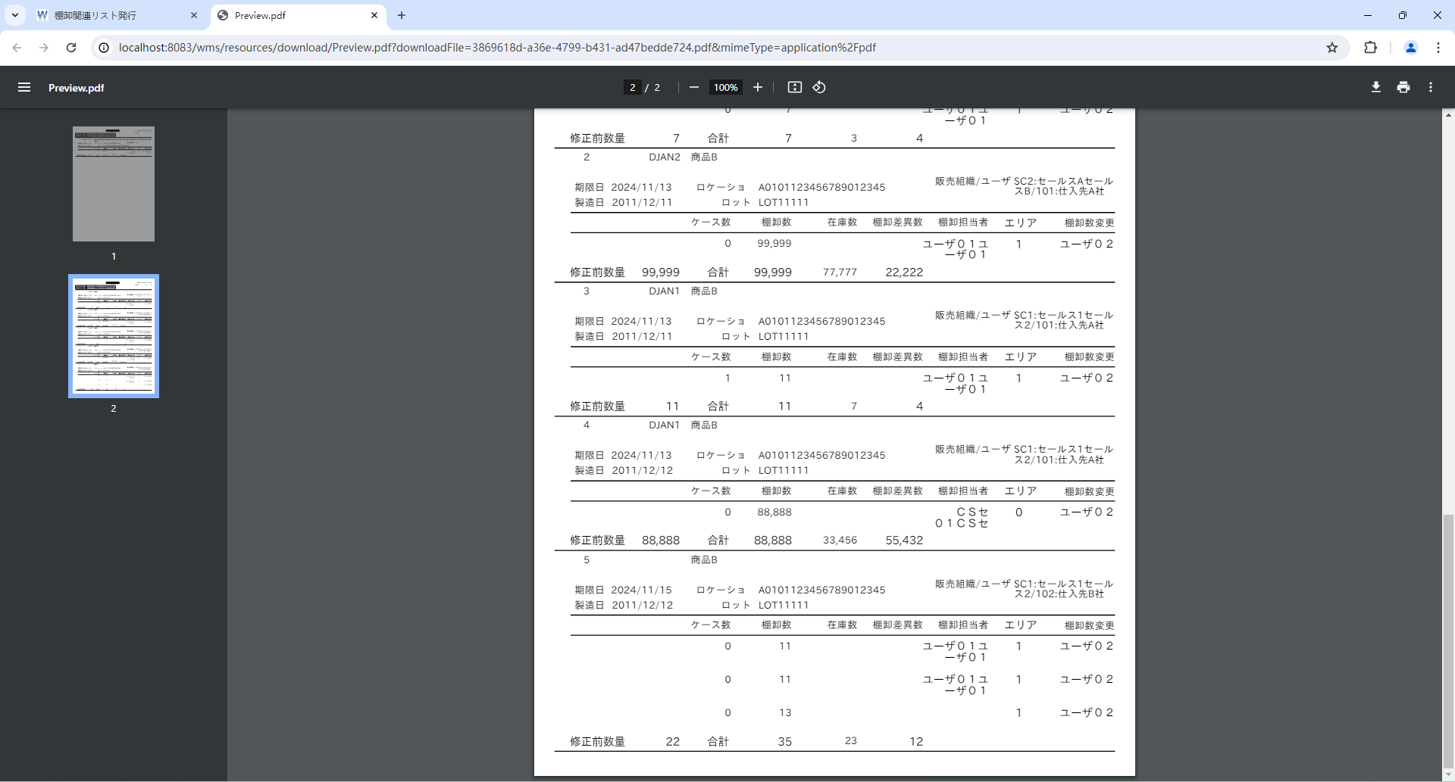
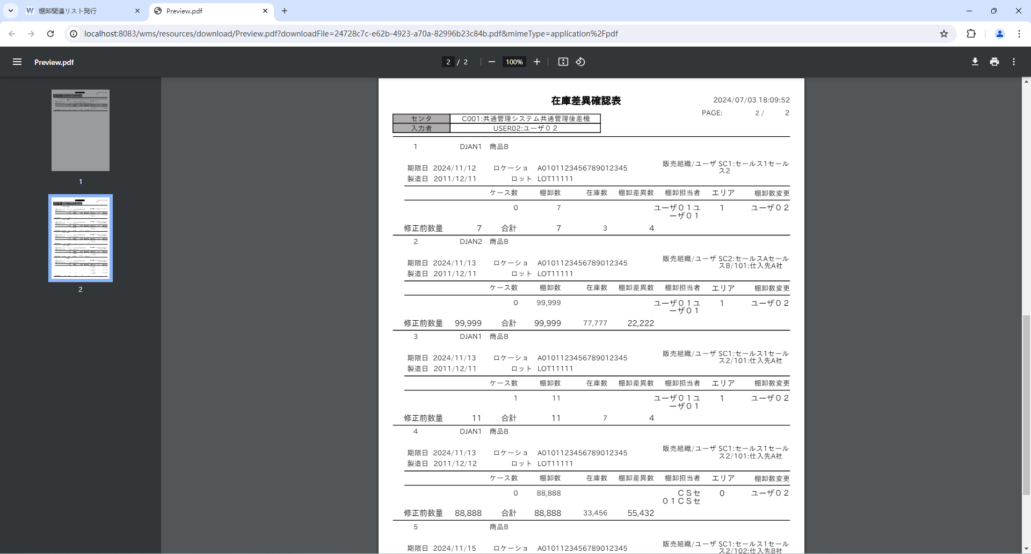

 |  |  |  | 棚卸ボディ
 |  |  |  | t_inventory_b
 |  |  |  | INVENTORY_B_ID | INVENTORY_H_ID | PRODUCT_ID | LOCATION_ID | LOT | LIMIT_DT | PROD_DT | AREA_CD | SALES_ORG_ID | ACCOUNT_ID | INVENTORY_USER_ID | INVENTORY_UPD_USER_ID | CHARGE_NUM | INVENTORY_NUM | STOCK_ID | WAREHOUSE_ID | STOCK_TYPE_ID | DEPOSIT_ID | LOT_ID | STORE_NO_ID | STORE_LABEL_NO | STORE_DT | SUPPLIER_ID | SUPPLIER_CD | SHAPE_ID | UNIT_NUM | ALLOC_NUM | MOVE_NUM | INPUT_TYPE | STOCK_ADJUST_FLG | MOVE_INST_H_ID | HT_INPUT_INVENTORY_NUM | WEB_INPUT_INVENTORY_NUM | AJIS_INPUT_INVENTORY_NUM | ALLOC_TYPE_CD | S4_SEND_FLG | CM_SEND_FLG | RECEIVE_DT | DEL_FLG | VERSION_NO | CONTROL_NO | ADD_DT | ADD_USER | ADD_PROCESS | UPD_DT | UPD_USER | UPD_PROCESS
 |  |  |  | 1 | 1 | 1 | 1 | LOT123456789012345678901234567 | 20241111 | 20111211 | 11 | 1 | « NULL » | 1 | 2 | 11211 | 31411 | 2 | 1 | 1 | 35 | 1 | 1 | « NULL » | « NULL » | 1 | « NULL » | 1 | « NULL » | 0 | 0 | « NULL » | 1 | « NULL » | 0 | 0 | 0 | « NULL » | 0 | 0 | « NULL » | 0 | 0 | « NULL » | « NULL » | « NULL » | « NULL » | « NULL » | « NULL » | « NULL »
 |  |  |  | 2 | 1 | 2 | 1 | LOT11111 | 20241112 | 20111211 | 1 | 1 | « NULL » | 2 | 3 | 3 | 7 | 2 | 2 | 1 | 2 | 1 | 1 | « NULL » | « NULL » | 1 | « NULL » | 1 | « NULL » | 0 | 0 | « NULL » | 1 | « NULL » | 0 | 0 | 0 | « NULL » | 0 | 0 | « NULL » | 0 | 0 | « NULL » | « NULL » | « NULL » | « NULL » | « NULL » | « NULL » | « NULL »
 |  |  |  | 3 | 1 | 2 | 1 | LOT11111 | 20241113 | 20111211 | 1 | 2 | 2 | 2 | 3 | 77777 | 99999 | 2 | 2 | 1 | 2 | 1 | 1 | « NULL » | « NULL » | 1 | « NULL » | 1 | « NULL » | 0 | 0 | « NULL » | 1 | « NULL » | 0 | 0 | 0 | « NULL » | 0 | 0 | « NULL » | 0 | 0 | « NULL » | « NULL » | « NULL » | « NULL » | « NULL » | « NULL » | « NULL »
 |  |  |  | 4 | 1 | 2 | 1 | LOT11111 | 20241113 | 20111212 | 0 | 1 | 2 | 1 | 3 | 33456 | 88888 | 1 | 2 | 1 | 2 | 1 | 1 | « NULL » | « NULL » | 1 | « NULL » | 1 | « NULL » | 0 | 0 | « NULL » | 1 | « NULL » | 0 | 0 | 0 | « NULL » | 0 | 0 | « NULL » | 0 | 0 | « NULL » | « NULL » | « NULL » | « NULL » | « NULL » | « NULL » | « NULL »
 |  |  |  | 5 | 1 | 2 | 1 | LOT11111 | 20241113 | 20111211 | 1 | 1 | 2 | 2 | 3 | 7 | 11 | 1 | 2 | 1 | 2 | 1 | 1 | « NULL » | « NULL » | 1 | « NULL » | 1 | « NULL » | 0 | 0 | « NULL » | 1 | « NULL » | 0 | 0 | 0 | « NULL » | 0 | 0 | « NULL » | 0 | 0 | « NULL » | « NULL » | « NULL » | « NULL » | « NULL » | « NULL » | « NULL »
 |  |  |  | 6 | 1 | 2 | 1 | LOT11111 | 20241115 | 20111212 | 1 | 1 | 3 | 2 | 3 | 7 | 11 | 1 | 2 | 1 | 2 | 1 | 1 | « NULL » | « NULL » | 1 | « NULL » | 1 | « NULL » | 0 | 0 | « NULL » | 1 | « NULL » | 0 | 0 | 0 | « NULL » | 0 | 0 | « NULL » | 0 | 0 | « NULL » | « NULL » | « NULL » | « NULL » | « NULL » | « NULL » | « NULL »
 |  |  |  | 7 | 1 | 2 | 1 | LOT11111 | 20241115 | 20111212 | 1 | 1 | 3 | 2 | 3 | 7 | 11 | 1 | 2 | 1 | 2 | 1 | 1 | « NULL » | « NULL » | 1 | « NULL » | 1 | « NULL » | 0 | 0 | « NULL » | 1 | « NULL » | 0 | 0 | 0 | « NULL » | 0 | 0 | « NULL » | 0 | 0 | « NULL » | « NULL » | « NULL » | « NULL » | « NULL » | « NULL » | « NULL »
 |  |  |  | 8 | 1 | 2 | 1 | LOT11111 | 20241115 | 20111212 | 1 | 1 | 3 | « NULL » | 3 | 9 | 13 | 2 | 2 | 1 | 2 | 1 | 1 | « NULL » | « NULL » | 1 | « NULL » | 1 | « NULL » | 0 | 0 | « NULL » | 1 | « NULL » | 0 | 0 | 0 | « NULL » | 0 | 0 | « NULL » | 0 | 0 | « NULL » | « NULL » | « NULL » | « NULL » | « NULL » | « NULL » | « NULL »

 |  |  |  | 商品マスタ
 |  |  |  | m_product
 |  |  |  | PRODUCT_ID | CLIENT_ID | PRODUCT_CD | PRODUCT_NM | PRODUCT_ABBR | JAN_CD | LOT_MANAG_FLG | LIMIT_DT_MANAG_FLG | RECEIVE_LIMIT_NUM | SHIPPING_LIMIT_NUM | MERGE_CLS | LOT_REVERSE_FLG | LIMIT_DT_REVERSE_FLG | SHIPPING_STOP_FLG | FIXED_POINT | SHAPE_GRP_ID | NMFC_CODE | FREIGHT_CLS | COUNNTRY_OF_ORIGIN | UNIT_VAL | HTS_CD | PRODUCT_CATEGORY_CLS | PROD_DT_MANAG_FLG | PROD_DT_LIMIT_DAYS_RCV | PROD_DT_LIMIT_DAYS_SHP | SERIAL_MANAG_FLG | OCR_DATE_FORMAT | INSURANCE_FLG | NO_OKINAWA_FLIGHT_FLG | HEAVY_ITEM_FLG | LARGE_ITEM_FLG | HINMOKU_GROUP_CD | CASE_TYPE_CD | EVALUATION_UNIT_PRICE | LOGI_SPECIAL_TYPE_CD | LOGI_ATTENTION_TYPE_CD | UNIT_NM | OLD_JAN_CD | RECOMEND_LOCATION_CD | RECOMEND_LOCATION_TYPE_CD | INNER_JAN_CD | CREATE_DATE | CREATE_TIME | FLOOR_REF_STOCK_NUM | WM_SEND_FLG | LP_SEND_FLG | DEL_FLG | VERSION_NO | CONTROL_NO | ADD_DT | ADD_USER | ADD_PROCESS | UPD_DT | UPD_USER | UPD_PROCESS
 |  |  |  | 1 | 11 | PD01 | 商品A商品A商品A商品A商品A商品A商品A商品A商品A商品A商品A商品A商品A商品A商品A商品A商品 | 商品A | 1234567890123 | 0 | 0 | 0 | 0 | 00 | 0 | 0 | 0 | 10 | 1 | « NULL » | « NULL » | « NULL » | « NULL » | « NULL » | 02 | « NULL » | « NULL » | « NULL » | « NULL » | « NULL » | « NULL » | « NULL » | « NULL » | « NULL » | « NULL » | « NULL » | 8117788 | « NULL » | « NULL » | « NULL » | « NULL » | « NULL » | « NULL » | « NULL » | « NULL » | « NULL » | « NULL » | « NULL » | « NULL » | 0 | 0 | « NULL » | « NULL » | « NULL » | « NULL » | « NULL » | « NULL » | « NULL »
 |  |  |  | 2 | 11 | PD02 | 商品B | 商品B | 2234567890123 | 0 | 0 | 0 | 0 | 00 | 0 | 0 | 0 | 10 | 1 | « NULL » | « NULL » | « NULL » | « NULL » | « NULL » | 03 | « NULL » | « NULL » | « NULL » | « NULL » | « NULL » | « NULL » | « NULL » | « NULL » | « NULL » | « NULL » | « NULL » | « NULL » | « NULL » | « NULL » | « NULL » | « NULL » | « NULL » | « NULL » | « NULL » | « NULL » | « NULL » | « NULL » | « NULL » | « NULL » | 0 | 0 | « NULL » | « NULL » | « NULL » | « NULL » | « NULL » | « NULL » | « NULL »

 |  |  |  | 預り商品マスタ
 |  |  |  | m_deposit_product
 |  |  |  | DEPOSIT_PRODUCT_ID | SALES_ORG_ID | ACCOUNT_ID | ACCOUNT_CD | PRODUCT_ID | DEPOSIT_JAN_CD | ID_MANAG_TYPE_CD | DEL_FLG | VERSION_NO | CONTROL_NO | ADD_DT | ADD_USER | ADD_PROCESS | UPD_DT | UPD_USER | UPD_PROCESS
 |  |  |  | 1 | 1 | 2 | « NULL » | 2 | DJAN1 | « NULL » | 0 | 0 | « NULL » | « NULL » | « NULL » | « NULL » | « NULL » | « NULL » | « NULL »
 |  |  |  | 2 | 2 | 2 | « NULL » | 2 | DJAN2 | « NULL » | 0 | 0 | « NULL » | « NULL » | « NULL » | « NULL » | « NULL » | « NULL » | « NULL »

 |  |  |  | センタマスタ
 |  |  |  | m_center
 |  |  |  | CENTER_ID | CENTER_CD | CENTER_NM | CENTER_ABBR | CULTURE_ID | TIME_ZONE_ID | ADDRESS | TEL_NO | DEL_FLG | VERSION_NO | CONTROL_NO | ADD_DT | ADD_USER | ADD_PROCESS | UPD_DT | UPD_USER | UPD_PROCESS
 |  |  |  | 1 | C001 | ミドリ安全株式会社 共通管理システム | 共通管理システム共通管理後差機 | « NULL » | « NULL » | 東京都渋谷区広尾5-4-3 | 03-3442-8281 | 0 | 0 | « NULL » | « NULL » | « NULL » | « NULL » | « NULL » | « NULL » | « NULL »
 |  |  |  | 2 | C002 | 大阪センター | 大阪センター | « NULL » | « NULL » | « NULL » | « NULL » | 0 | 0 | « NULL » | « NULL » | « NULL » | « NULL » | « NULL » | « NULL » | « NULL »

 |  |  |  | ユーザマスタ
 |  |  |  | b_user
 |  |  |  | USER_ID | USER_CD | USER_NM | CULTURE_ID | ROLE_GRP_ID | DEL_FLG | VERSION_NO | CONTROL_NO | ADD_DT | ADD_USER | ADD_PROCESS | UPD_DT | UPD_USER | UPD_PROCESS
 |  |  |  | 2 | USER01 | ユーザ０１ユーザ０１ユーザ０１ユーザ０１ | 1 | 1 | 0 | 0 | « NULL » | « NULL » | « NULL » | « NULL » | « NULL » | « NULL » | « NULL »
 |  |  |  | 3 | USER02 | ユーザ０２ | 1 | 2 | 0 | 0 | « NULL » | « NULL » | « NULL » | « NULL » | « NULL » | « NULL » | « NULL »

 |  |  |  | 棚卸入荷ラベル
 |  |  |  | t_inventory_receive_label
 |  |  |  | INVENTORY_RECEIVE_LABEL_ID | INVENTORY_B_ID | RECEIVE_LABEL_NO | SCAN_FLG | DEL_FLG | VERSION_NO | CONTROL_NO | ADD_DT | ADD_USER | ADD_PROCESS | UPD_DT | UPD_USER | UPD_PROCESS
 |  |  |  | 1 | 1 | 20001 | 0 | 0 | 0 | « NULL » | « NULL » | « NULL » | « NULL » | « NULL » | « NULL » | « NULL »
 |  |  |  | 2 | 1 | 20002 | 0 | 0 | 0 | « NULL » | « NULL » | « NULL » | « NULL » | « NULL » | « NULL » | « NULL »
 |  |  |  | 3 | 1 | 20003 | 1 | 0 | 0 | « NULL » | « NULL » | « NULL » | « NULL » | « NULL » | « NULL » | « NULL »
 |  |  |  | 4 | 1 | 20004 | 1 | 0 | 0 | « NULL » | « NULL » | « NULL » | « NULL » | « NULL » | « NULL » | « NULL »
 |  |  |  | 5 | 5 | 20005 | 1 | 0 | 0 | « NULL » | « NULL » | « NULL » | « NULL » | « NULL » | « NULL » | « NULL »
 |  |  |  | 6 | 3 | 20006 | 0 | 0 | 0 | « NULL » | « NULL » | « NULL » | « NULL » | « NULL » | « NULL » | « NULL »
 |  |  |  | 7 | 1 | 20007 | 0 | 0 | 0 | « NULL » | « NULL » | « NULL » | « NULL » | « NULL » | « NULL » | « NULL »


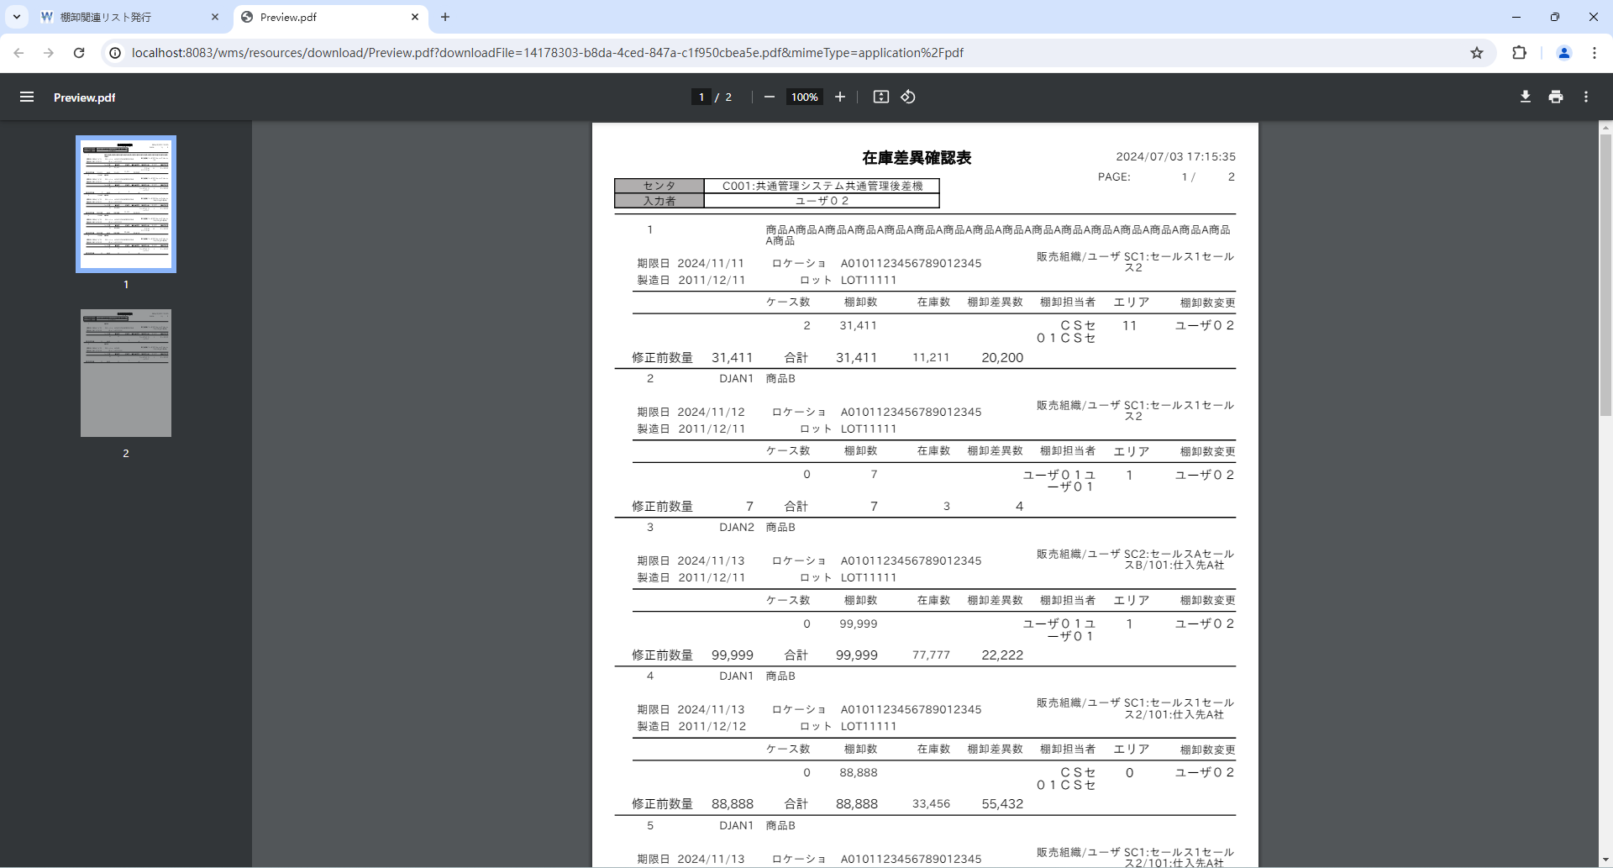
 |  |  |  | ■janCdのほか、「期限日」、「製造日」、「ロット」、「販売組織/ユーザ」、「ロケーション」がグループ分けの条件
3-043 | L |  |  |  |  |  |  |  |  |  |  |  | 3-043 | janCdのほか、「期限日」、「製造日」、「ロット」、「販売組織/ユーザ」、「ロケーション」がグループ分けの条件
共通チェックリスト画面系
114 | L |  |  |  |  |  |  |  |  |  |  |  | 114 | 基本設計書に指定された項目それぞれで改ページされること。ページ番号が正しいこと
115 | L |  |  |  |  |  |  |  |  |  |  |  | 115 | 改ページ時のページ番号が基本設計書に記載の通りであること（総ページ表示か、グループ毎ページ表示か）
120 | N |  |  |  |  |  |  |  |  |  |  |  | 120 | 項目名が基本設計書の内容と一致していること
121 | N |  |  |  |  |  |  |  |  |  |  |  | 121 | 項目のフォントが基本設計書の項目仕様と一致していること
122 | N |  |  |  |  |  |  |  |  |  |  |  | 122 | 項目の表示位置が基本設計書の項目仕様と一致していること （指定なしは、数値以外は左寄せ、数値項目は右寄せとなっていること）
123 | I |  |  |  |  |  |  |  |  |  |  |  | 123 | データ部が基本設計書の指定項目とマッピングしているか
124 | N |  |  |  |  |  |  |  |  |  |  |  | 124 | 項目のフォントサイズが基本設計書の項目仕様と一致していること
126 | N |  |  |  |  |  |  |  |  |  |  |  | 126 | 項目表題とデータ部を横に並べる場合、項目ラベルの縦位置（y座標）と、データ部の縦位置（y座標）が揃っていること
127 | N |  |  |  |  |  |  |  |  |  |  |  | 127 | 項目表題とデータ部を縦に並べる場合、項目ラベルの横位置（x座標）と、データ部の横位置（x座標）が揃っていること

 |  |  |  | 棚卸ボディ
 |  |  |  | t_inventory_b
 |  |  |  | INVENTORY_B_ID | INVENTORY_H_ID | PRODUCT_ID | LIMIT_DT | PROD_DT | LOT | SALES_ORG_ID | ACCOUNT_ID | LOCATION_ID | DEPOSIT_ID | CHARGE_NUM | INVENTORY_NUM | INVENTORY_UPD_USER_ID | INVENTORY_USER_ID | AREA_CD | STOCK_ID | WAREHOUSE_ID | STOCK_TYPE_ID | LOT_ID | STORE_NO_ID | STORE_LABEL_NO | STORE_DT | SUPPLIER_ID | SUPPLIER_CD | SHAPE_ID | UNIT_NUM | ALLOC_NUM | MOVE_NUM | INPUT_TYPE | STOCK_ADJUST_FLG | MOVE_INST_H_ID | HT_INPUT_INVENTORY_NUM | WEB_INPUT_INVENTORY_NUM | AJIS_INPUT_INVENTORY_NUM | ALLOC_TYPE_CD | S4_SEND_FLG | CM_SEND_FLG | RECEIVE_DT | DEL_FLG | VERSION_NO | CONTROL_NO | ADD_DT | ADD_USER | ADD_PROCESS | UPD_DT | UPD_USER | UPD_PROCESS
 |  |  |  | 1 | 1 | 1 | 20241111 | 20111211 | LOT11111 | 1 | « NULL » | 1 | 2 | 11211 | 31411 | 3 | 1 | 11 | 2 | 1 | 1 | 1 | 1 | « NULL » | « NULL » | 1 | « NULL » | 1 | « NULL » | 0 | 0 | « NULL » | 1 | « NULL » | 0 | 0 | 0 | « NULL » | 0 | 0 | « NULL » | 0 | 0 | « NULL » | « NULL » | « NULL » | « NULL » | « NULL » | « NULL » | « NULL »
 |  |  |  | 2 | 1 | 2 | 20241112 | 20111211 | LOT11111 | 1 | « NULL » | 1 | 2 | 3 | 7 | 3 | 2 | 1 | 2 | 2 | 1 | 1 | 1 | « NULL » | « NULL » | 1 | « NULL » | 1 | « NULL » | 0 | 0 | « NULL » | 1 | « NULL » | 0 | 0 | 0 | « NULL » | 0 | 0 | « NULL » | 0 | 0 | « NULL » | « NULL » | « NULL » | « NULL » | « NULL » | « NULL » | « NULL »
 |  |  |  | 3 | 1 | 2 | 20241113 | 20111211 | LOT11111 | 2 | 2 | 1 | 2 | 77777 | 99999 | 3 | 2 | 1 | 2 | 2 | 1 | 1 | 1 | « NULL » | « NULL » | 1 | « NULL » | 1 | « NULL » | 0 | 0 | « NULL » | 1 | « NULL » | 0 | 0 | 0 | « NULL » | 0 | 0 | « NULL » | 0 | 0 | « NULL » | « NULL » | « NULL » | « NULL » | « NULL » | « NULL » | « NULL »
 |  |  |  | 4 | 1 | 2 | 20241113 | 20111212 | LOT11111 | 1 | 2 | 1 | 2 | 33456 | 88888 | 3 | 1 | 0 | 1 | 2 | 1 | 1 | 1 | « NULL » | « NULL » | 1 | « NULL » | 1 | « NULL » | 0 | 0 | « NULL » | 1 | « NULL » | 0 | 0 | 0 | « NULL » | 0 | 0 | « NULL » | 0 | 0 | « NULL » | « NULL » | « NULL » | « NULL » | « NULL » | « NULL » | « NULL »
 |  |  |  | 5 | 1 | 2 | 20241113 | 20111212 | LOT11112 | 1 | 2 | 1 | 2 | 7 | 11 | 3 | 2 | 1 | 1 | 2 | 1 | 1 | 1 | « NULL » | « NULL » | 1 | « NULL » | 1 | « NULL » | 0 | 0 | « NULL » | 1 | « NULL » | 0 | 0 | 0 | « NULL » | 0 | 0 | « NULL » | 0 | 0 | « NULL » | « NULL » | « NULL » | « NULL » | « NULL » | « NULL » | « NULL »
 |  |  |  | 6 | 1 | 2 | 20241113 | 20111212 | LOT11112 | 1 | 3 | 1 | 2 | 7 | 11 | 3 | 2 | 1 | 1 | 2 | 1 | 1 | 1 | « NULL » | « NULL » | 1 | « NULL » | 1 | « NULL » | 0 | 0 | « NULL » | 1 | « NULL » | 0 | 0 | 0 | « NULL » | 0 | 0 | « NULL » | 0 | 0 | « NULL » | « NULL » | « NULL » | « NULL » | « NULL » | « NULL » | « NULL »
 |  |  |  | 7 | 1 | 2 | 20241113 | 20111212 | LOT11112 | 1 | 3 | 2 | 2 | 7 | 11 | 3 | 2 | 1 | 1 | 2 | 1 | 1 | 1 | « NULL » | « NULL » | 1 | « NULL » | 1 | « NULL » | 0 | 0 | « NULL » | 1 | « NULL » | 0 | 0 | 0 | « NULL » | 0 | 0 | « NULL » | 0 | 0 | « NULL » | « NULL » | « NULL » | « NULL » | « NULL » | « NULL » | « NULL »
 |  |  |  | 8 | 3 | 2 | 20241113 | 20111212 | LOT11112 | 1 | 2 | 1 | 2 | 9 | 13 | 3 | 1 | 1 | 2 | 2 | 1 | 1 | 1 | « NULL » | « NULL » | 1 | « NULL » | 1 | « NULL » | 0 | 0 | « NULL » | 1 | « NULL » | 0 | 0 | 0 | « NULL » | 0 | 0 | « NULL » | 0 | 0 | « NULL » | « NULL » | « NULL » | « NULL » | « NULL » | « NULL » | « NULL »

 |  |  |  | 商品マスタ
 |  |  |  | m_product
 |  |  |  | PRODUCT_ID | CLIENT_ID | PRODUCT_CD | PRODUCT_NM | PRODUCT_ABBR | JAN_CD | LOT_MANAG_FLG | LIMIT_DT_MANAG_FLG | RECEIVE_LIMIT_NUM | SHIPPING_LIMIT_NUM | MERGE_CLS | LOT_REVERSE_FLG | LIMIT_DT_REVERSE_FLG | SHIPPING_STOP_FLG | FIXED_POINT | SHAPE_GRP_ID | NMFC_CODE | FREIGHT_CLS | COUNNTRY_OF_ORIGIN | UNIT_VAL | HTS_CD | PRODUCT_CATEGORY_CLS | PROD_DT_MANAG_FLG | PROD_DT_LIMIT_DAYS_RCV | PROD_DT_LIMIT_DAYS_SHP | SERIAL_MANAG_FLG | OCR_DATE_FORMAT | INSURANCE_FLG | NO_OKINAWA_FLIGHT_FLG | HEAVY_ITEM_FLG | LARGE_ITEM_FLG | HINMOKU_GROUP_CD | CASE_TYPE_CD | EVALUATION_UNIT_PRICE | LOGI_SPECIAL_TYPE_CD | LOGI_ATTENTION_TYPE_CD | UNIT_NM | OLD_JAN_CD | RECOMEND_LOCATION_CD | RECOMEND_LOCATION_TYPE_CD | INNER_JAN_CD | CREATE_DATE | CREATE_TIME | FLOOR_REF_STOCK_NUM | WM_SEND_FLG | LP_SEND_FLG | DEL_FLG | VERSION_NO | CONTROL_NO | ADD_DT | ADD_USER | ADD_PROCESS | UPD_DT | UPD_USER | UPD_PROCESS
 |  |  |  | 1 | 11 | PD01 | 商品A商品A商品A商品A商品A商品A商品A商品A商品A商品A商品A商品A商品A商品A商品A商品A商品 | 商品A | 1234567890123 | 0 | 0 | 0 | 0 | 00 | 0 | 0 | 0 | 10 | 1 | « NULL » | « NULL » | « NULL » | « NULL » | « NULL » | 02 | « NULL » | « NULL » | « NULL » | « NULL » | « NULL » | « NULL » | « NULL » | « NULL » | « NULL » | « NULL » | « NULL » | 8117788 | « NULL » | « NULL » | « NULL » | « NULL » | « NULL » | « NULL » | « NULL » | « NULL » | « NULL » | « NULL » | « NULL » | « NULL » | 0 | 0 | « NULL » | « NULL » | « NULL » | « NULL » | « NULL » | « NULL » | « NULL »
 |  |  |  | 2 | 11 | PD02 | 商品B | 商品B | 2234567890123 | 0 | 0 | 0 | 0 | 00 | 0 | 0 | 0 | 10 | 1 | « NULL » | « NULL » | « NULL » | « NULL » | « NULL » | 03 | « NULL » | « NULL » | « NULL » | « NULL » | « NULL » | « NULL » | « NULL » | « NULL » | « NULL » | « NULL » | « NULL » | « NULL » | « NULL » | « NULL » | « NULL » | « NULL » | « NULL » | « NULL » | « NULL » | « NULL » | « NULL » | « NULL » | « NULL » | « NULL » | 0 | 0 | « NULL » | « NULL » | « NULL » | « NULL » | « NULL » | « NULL » | « NULL »

 |  |  |  | 預り商品マスタ
 |  |  |  | m_deposit_product
 |  |  |  | DEPOSIT_PRODUCT_ID | SALES_ORG_ID | ACCOUNT_ID | ACCOUNT_CD | PRODUCT_ID | DEPOSIT_JAN_CD | ID_MANAG_TYPE_CD | DEL_FLG | VERSION_NO | CONTROL_NO | ADD_DT | ADD_USER | ADD_PROCESS | UPD_DT | UPD_USER | UPD_PROCESS
 |  |  |  | 1 | 1 | 2 | « NULL » | 2 | DJAN1 | « NULL » | 0 | 0 | « NULL » | « NULL » | « NULL » | « NULL » | « NULL » | « NULL » | « NULL »
 |  |  |  | 2 | 2 | 2 | « NULL » | 2 | DJAN2 | « NULL » | 0 | 0 | « NULL » | « NULL » | « NULL » | « NULL » | « NULL » | « NULL » | « NULL »


 |  |  |  | ■マイナス項目確認
共通チェックリスト画面系
137 | N |  |  |  |  |  |  |  |  |  |  |  | 137 | 数値でマイナス表示が可能な場合、正しく表示されているか

 |  |  |  | 棚卸ボディ
 |  |  |  | t_inventory_b
 |  |  |  | INVENTORY_B_ID | INVENTORY_H_ID | CHARGE_NUM | INVENTORY_NUM | STOCK_ID | WAREHOUSE_ID | PRODUCT_ID | STOCK_TYPE_ID | LOCATION_ID | DEPOSIT_ID | LOT_ID | LOT | LIMIT_DT | STORE_NO_ID | STORE_LABEL_NO | STORE_DT | SUPPLIER_ID | SUPPLIER_CD | SHAPE_ID | UNIT_NUM | ALLOC_NUM | MOVE_NUM | INPUT_TYPE | STOCK_ADJUST_FLG | MOVE_INST_H_ID | HT_INPUT_INVENTORY_NUM | WEB_INPUT_INVENTORY_NUM | AJIS_INPUT_INVENTORY_NUM | PROD_DT | AREA_CD | SALES_ORG_ID | ACCOUNT_ID | ALLOC_TYPE_CD | S4_SEND_FLG | CM_SEND_FLG | INVENTORY_USER_ID | INVENTORY_UPD_USER_ID | RECEIVE_DT | DEL_FLG | VERSION_NO | CONTROL_NO | ADD_DT | ADD_USER | ADD_PROCESS | UPD_DT | UPD_USER | UPD_PROCESS
 |  |  |  | 1 | 1 | 11211 | 1411 | 2 | 1 | 1 | 1 | 1 | 35 | 1 | LOT123456789012345678901234567 | 20241111 | 1 | « NULL » | « NULL » | 1 | « NULL » | 1 | « NULL » | 0 | 0 | « NULL » | 1 | « NULL » | 0 | 0 | 0 | 20111211 | 11 | 1 | « NULL » | « NULL » | 0 | 0 | 1 | 2 | « NULL » | 0 | 0 | « NULL » | « NULL » | « NULL » | « NULL » | « NULL » | « NULL » | « NULL »

 |  |  |  | 一つの商品に当たって、明細数は１行だけの場合
 |  |  |  | ■１ページに出力されるＭａｘ
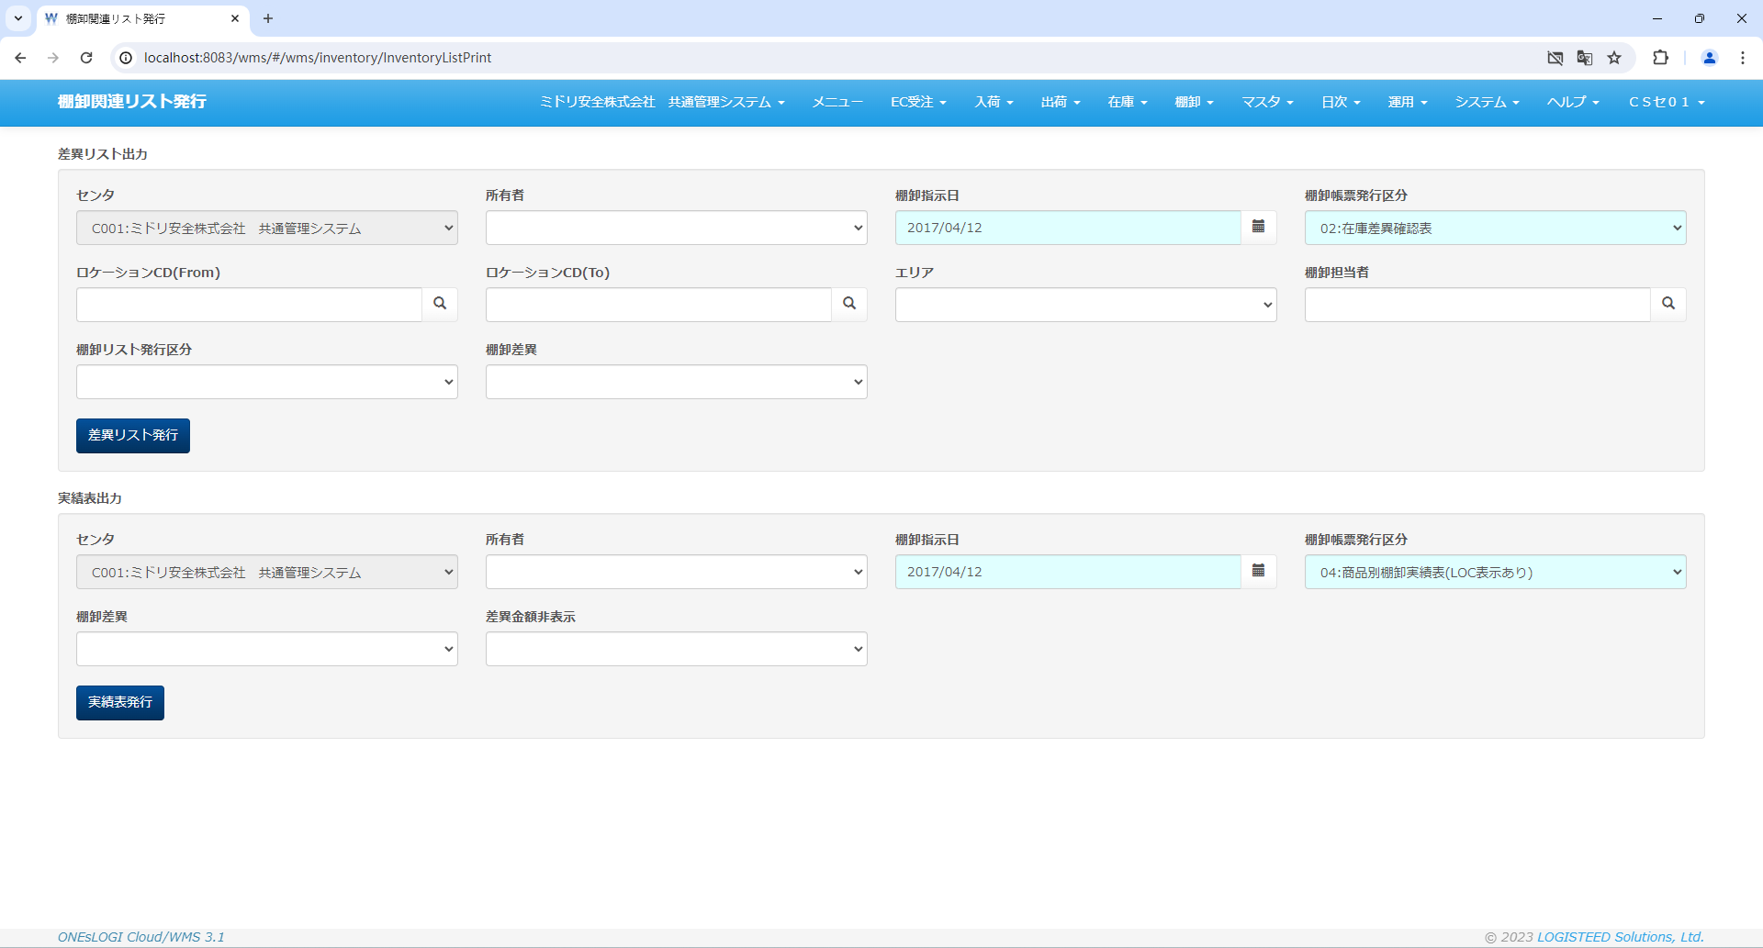

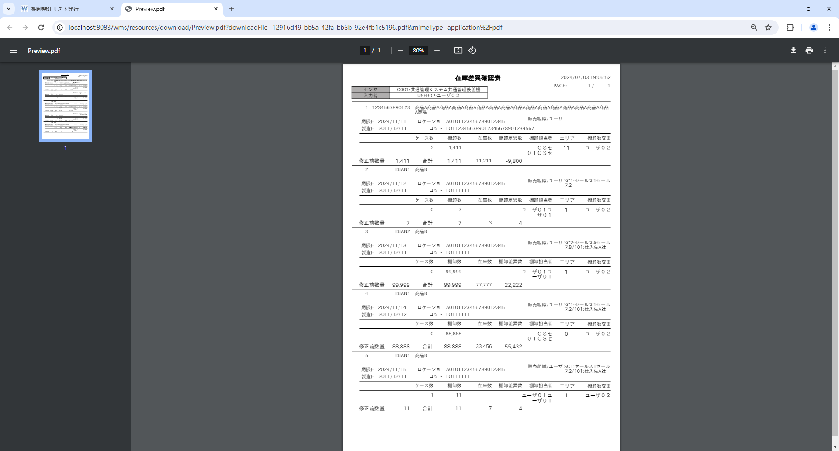

 |  |  |  | 棚卸ボディ
 |  |  |  | t_inventory_b
 |  |  |  | INVENTORY_B_ID | INVENTORY_H_ID | STOCK_ID | WAREHOUSE_ID | PRODUCT_ID | STOCK_TYPE_ID | LOCATION_ID | DEPOSIT_ID | LOT_ID | LOT | LIMIT_DT | STORE_NO_ID | STORE_LABEL_NO | STORE_DT | SUPPLIER_ID | SUPPLIER_CD | SHAPE_ID | UNIT_NUM | CHARGE_NUM | ALLOC_NUM | MOVE_NUM | INVENTORY_NUM | INPUT_TYPE | STOCK_ADJUST_FLG | MOVE_INST_H_ID | HT_INPUT_INVENTORY_NUM | WEB_INPUT_INVENTORY_NUM | AJIS_INPUT_INVENTORY_NUM | PROD_DT | AREA_CD | SALES_ORG_ID | ACCOUNT_ID | ALLOC_TYPE_CD | S4_SEND_FLG | CM_SEND_FLG | INVENTORY_USER_ID | INVENTORY_UPD_USER_ID | RECEIVE_DT | DEL_FLG | VERSION_NO | CONTROL_NO | ADD_DT | ADD_USER | ADD_PROCESS | UPD_DT | UPD_USER | UPD_PROCESS
 |  |  |  | 1 | 1 | 2 | 1 | 1 | 1 | 1 | 35 | 1 | LOT123456789012345678901234567 | 20241111 | 1 | « NULL » | « NULL » | 1 | « NULL » | 1 | « NULL » | 11211 | 0 | 0 | 1411 | « NULL » | 1 | « NULL » | 0 | 0 | 0 | 20111211 | 11 | 1 | « NULL » | « NULL » | 0 | 0 | 1 | 3 | « NULL » | 0 | 0 | « NULL » | « NULL » | « NULL » | « NULL » | « NULL » | « NULL » | « NULL »
 |  |  |  | 2 | 1 | 2 | 2 | 2 | 1 | 1 | 2 | 1 | LOT11111 | 20241112 | 1 | « NULL » | « NULL » | 1 | « NULL » | 1 | « NULL » | 3 | 0 | 0 | 7 | « NULL » | 1 | « NULL » | 0 | 0 | 0 | 20111211 | 1 | 1 | « NULL » | « NULL » | 0 | 0 | 2 | 3 | « NULL » | 0 | 0 | « NULL » | « NULL » | « NULL » | « NULL » | « NULL » | « NULL » | « NULL »
 |  |  |  | 3 | 1 | 2 | 2 | 2 | 1 | 1 | 2 | 1 | LOT11111 | 20241113 | 1 | « NULL » | « NULL » | 1 | « NULL » | 1 | « NULL » | 77777 | 0 | 0 | 99999 | « NULL » | 1 | « NULL » | 0 | 0 | 0 | 20111211 | 1 | 2 | 2 | « NULL » | 0 | 0 | 2 | 3 | « NULL » | 0 | 0 | « NULL » | « NULL » | « NULL » | « NULL » | « NULL » | « NULL » | « NULL »
 |  |  |  | 4 | 1 | 1 | 2 | 2 | 1 | 1 | 2 | 1 | LOT11111 | 20241114 | 1 | « NULL » | « NULL » | 1 | « NULL » | 1 | « NULL » | 33456 | 0 | 0 | 88888 | « NULL » | 1 | « NULL » | 0 | 0 | 0 | 20111212 | 0 | 1 | 2 | « NULL » | 0 | 0 | 1 | 3 | « NULL » | 0 | 0 | « NULL » | « NULL » | « NULL » | « NULL » | « NULL » | « NULL » | « NULL »
 |  |  |  | 5 | 1 | 1 | 2 | 2 | 1 | 1 | 2 | 1 | LOT11111 | 20241115 | 1 | « NULL » | « NULL » | 1 | « NULL » | 1 | « NULL » | 7 | 0 | 0 | 11 | « NULL » | 1 | « NULL » | 0 | 0 | 0 | 20111211 | 1 | 1 | 2 | « NULL » | 0 | 0 | 2 | 3 | « NULL » | 0 | 0 | « NULL » | « NULL » | « NULL » | « NULL » | « NULL » | « NULL » | « NULL »
 |  |  |  | 6 | 3 | 1 | 2 | 2 | 1 | 1 | 2 | 1 | LOT11111 | 20241116 | 1 | « NULL » | « NULL » | 1 | « NULL » | 1 | « NULL » | 7 | 0 | 0 | 11 | « NULL » | 1 | « NULL » | 0 | 0 | 0 | 20111212 | 1 | 1 | 3 | « NULL » | 0 | 0 | 2 | 3 | « NULL » | 0 | 0 | « NULL » | « NULL » | « NULL » | « NULL » | « NULL » | « NULL » | « NULL »
 |  |  |  | 7 | 3 | 1 | 2 | 2 | 1 | 1 | 2 | 1 | LOT11111 | 20241117 | 1 | « NULL » | « NULL » | 1 | « NULL » | 1 | « NULL » | 7 | 0 | 0 | 11 | « NULL » | 1 | « NULL » | 0 | 0 | 0 | 20111212 | 1 | 1 | 3 | « NULL » | 0 | 0 | 2 | 3 | « NULL » | 0 | 0 | « NULL » | « NULL » | « NULL » | « NULL » | « NULL » | « NULL » | « NULL »
 |  |  |  | 8 | 3 | 2 | 2 | 2 | 1 | 1 | 2 | 1 | LOT11111 | 20241118 | 1 | « NULL » | « NULL » | 1 | « NULL » | 1 | « NULL » | 9 | 0 | 0 | 13 | « NULL » | 1 | « NULL » | 0 | 0 | 0 | 20111212 | 1 | 1 | 3 | « NULL » | 0 | 0 | « NULL » | 3 | « NULL » | 0 | 0 | « NULL » | « NULL » | « NULL » | « NULL » | « NULL » | « NULL » | « NULL »

 |  |  |  | 棚卸ヘッダ
 |  |  |  | t_inventory_h
 |  |  |  | INVENTORY_H_ID | CLIENT_ID | CENTER_ID | BATCH_NUM | INVENTORY_DT | PLANT_CD | STORAGE_SPACE_CD | INVENTORY_INST_NO | INVENTORY_STATUS_TYPE_ID | INVENTORY_STATUS_TYPE_CD | INST_RECV_TIME | REPORT_SEND_TIME | INVENTORY_UPDATE_FLG | INVENTORY_DATA_STATUS | DEL_FLG | VERSION_NO | CONTROL_NO | ADD_DT | ADD_USER | ADD_PROCESS | UPD_DT | UPD_USER | UPD_PROCESS
 |  |  |  | 1 | 11 | 1 | 1 | 20170412 | P135 | 5170 | « NULL » | « NULL » | « NULL » | « NULL » | « NULL » | 0 | 00 | 0 | 0 | « NULL » | « NULL » | « NULL » | « NULL » | « NULL » | « NULL » | « NULL »
 |  |  |  | 2 | 12 | 1 | 1 | 20170412 | P161 | 5170 | « NULL » | « NULL » | « NULL » | « NULL » | « NULL » | 0 | 00 | 0 | 0 | « NULL » | « NULL » | « NULL » | « NULL » | « NULL » | « NULL » | « NULL »
 |  |  |  | 3 | 12 | 1 | 1 | 20170413 | P161 | 5170 | « NULL » | « NULL » | « NULL » | « NULL » | « NULL » | 0 | 00 | 0 | 0 | « NULL » | « NULL » | « NULL » | « NULL » | « NULL » | « NULL » | « NULL »

 |  |  |  | ■１ページに出力されるＭａｘ+1
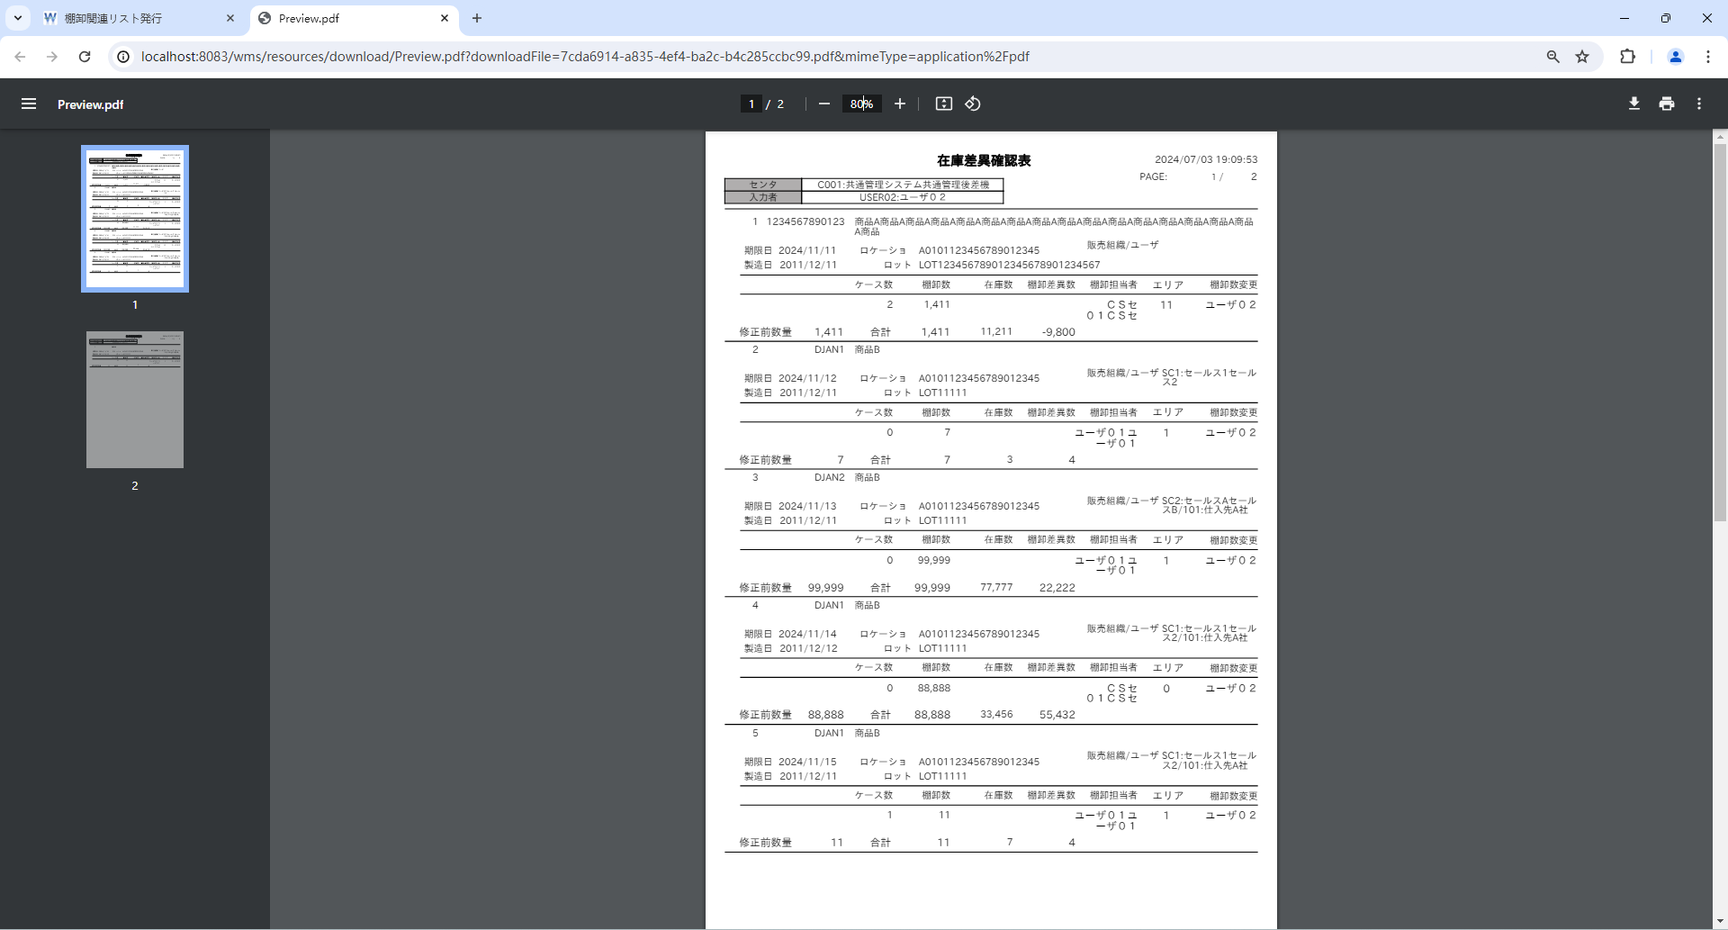

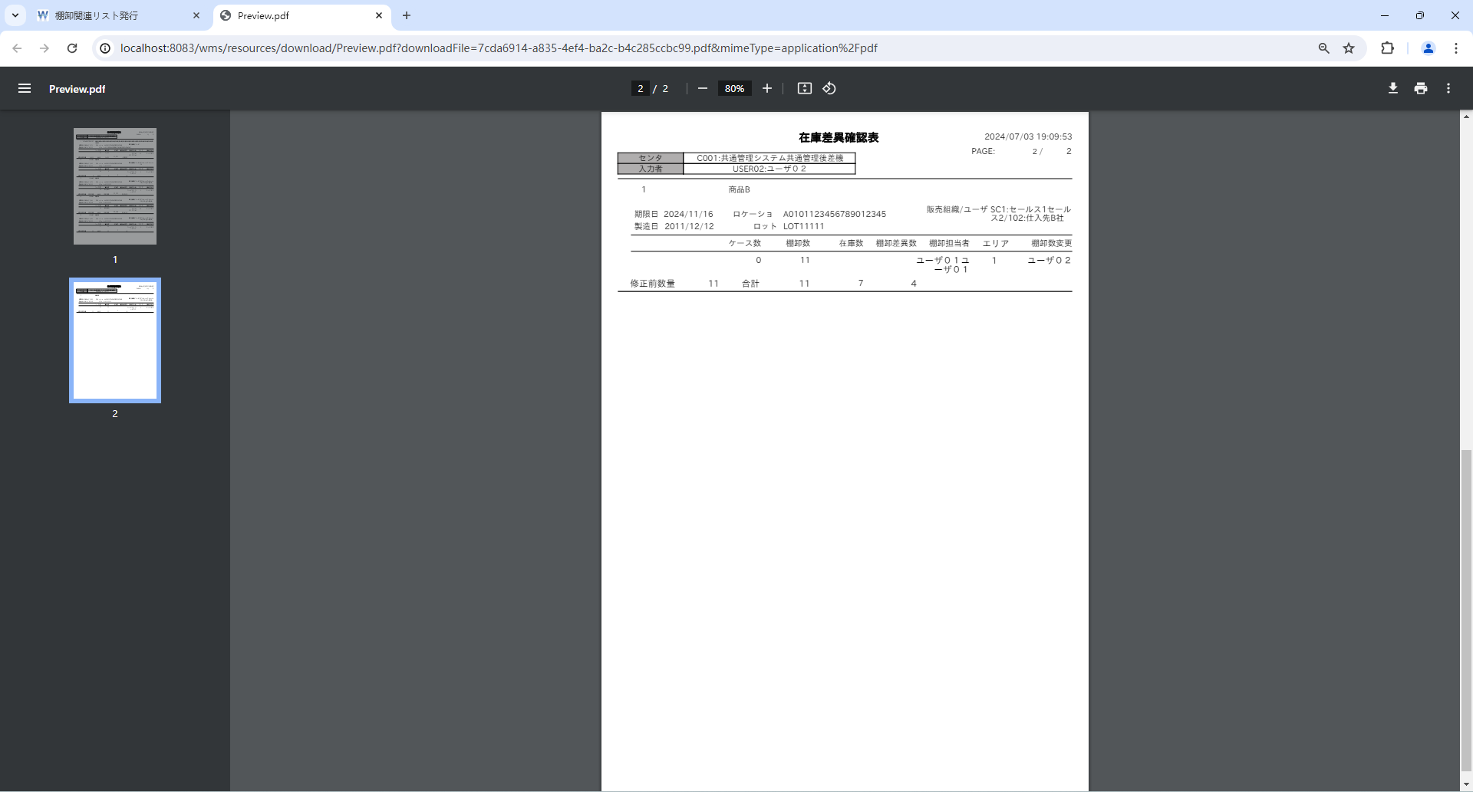

 |  |  |  | 棚卸ボディ
 |  |  |  | t_inventory_b
 |  |  |  | INVENTORY_B_ID | INVENTORY_H_ID | STOCK_ID | WAREHOUSE_ID | PRODUCT_ID | STOCK_TYPE_ID | LOCATION_ID | DEPOSIT_ID | LOT_ID | LOT | LIMIT_DT | STORE_NO_ID | STORE_LABEL_NO | STORE_DT | SUPPLIER_ID | SUPPLIER_CD | SHAPE_ID | UNIT_NUM | CHARGE_NUM | ALLOC_NUM | MOVE_NUM | INVENTORY_NUM | INPUT_TYPE | STOCK_ADJUST_FLG | MOVE_INST_H_ID | HT_INPUT_INVENTORY_NUM | WEB_INPUT_INVENTORY_NUM | AJIS_INPUT_INVENTORY_NUM | PROD_DT | AREA_CD | SALES_ORG_ID | ACCOUNT_ID | ALLOC_TYPE_CD | S4_SEND_FLG | CM_SEND_FLG | INVENTORY_USER_ID | INVENTORY_UPD_USER_ID | RECEIVE_DT | DEL_FLG | VERSION_NO | CONTROL_NO | ADD_DT | ADD_USER | ADD_PROCESS | UPD_DT | UPD_USER | UPD_PROCESS
 |  |  |  | 1 | 1 | 2 | 1 | 1 | 1 | 1 | 35 | 1 | LOT123456789012345678901234567 | 20241111 | 1 | « NULL » | « NULL » | 1 | « NULL » | 1 | « NULL » | 11211 | 0 | 0 | 1411 | « NULL » | 1 | « NULL » | 0 | 0 | 0 | 20111211 | 11 | 1 | « NULL » | « NULL » | 0 | 0 | 1 | 3 | « NULL » | 0 | 0 | « NULL » | « NULL » | « NULL » | « NULL » | « NULL » | « NULL » | « NULL »
 |  |  |  | 2 | 1 | 2 | 2 | 2 | 1 | 1 | 2 | 1 | LOT11111 | 20241112 | 1 | « NULL » | « NULL » | 1 | « NULL » | 1 | « NULL » | 3 | 0 | 0 | 7 | « NULL » | 1 | « NULL » | 0 | 0 | 0 | 20111211 | 1 | 1 | « NULL » | « NULL » | 0 | 0 | 2 | 3 | « NULL » | 0 | 0 | « NULL » | « NULL » | « NULL » | « NULL » | « NULL » | « NULL » | « NULL »
 |  |  |  | 3 | 1 | 2 | 2 | 2 | 1 | 1 | 2 | 1 | LOT11111 | 20241113 | 1 | « NULL » | « NULL » | 1 | « NULL » | 1 | « NULL » | 77777 | 0 | 0 | 99999 | « NULL » | 1 | « NULL » | 0 | 0 | 0 | 20111211 | 1 | 2 | 2 | « NULL » | 0 | 0 | 2 | 3 | « NULL » | 0 | 0 | « NULL » | « NULL » | « NULL » | « NULL » | « NULL » | « NULL » | « NULL »
 |  |  |  | 4 | 1 | 1 | 2 | 2 | 1 | 1 | 2 | 1 | LOT11111 | 20241114 | 1 | « NULL » | « NULL » | 1 | « NULL » | 1 | « NULL » | 33456 | 0 | 0 | 88888 | « NULL » | 1 | « NULL » | 0 | 0 | 0 | 20111212 | 0 | 1 | 2 | « NULL » | 0 | 0 | 1 | 3 | « NULL » | 0 | 0 | « NULL » | « NULL » | « NULL » | « NULL » | « NULL » | « NULL » | « NULL »
 |  |  |  | 5 | 1 | 1 | 2 | 2 | 1 | 1 | 2 | 1 | LOT11111 | 20241115 | 1 | « NULL » | « NULL » | 1 | « NULL » | 1 | « NULL » | 7 | 0 | 0 | 11 | « NULL » | 1 | « NULL » | 0 | 0 | 0 | 20111211 | 1 | 1 | 2 | « NULL » | 0 | 0 | 2 | 3 | « NULL » | 0 | 0 | « NULL » | « NULL » | « NULL » | « NULL » | « NULL » | « NULL » | « NULL »
 |  |  |  | 6 | 1 | 1 | 2 | 2 | 1 | 1 | 2 | 1 | LOT11111 | 20241116 | 1 | « NULL » | « NULL » | 1 | « NULL » | 1 | « NULL » | 7 | 0 | 0 | 11 | « NULL » | 1 | « NULL » | 0 | 0 | 0 | 20111212 | 1 | 1 | 3 | « NULL » | 0 | 0 | 2 | 3 | « NULL » | 0 | 0 | « NULL » | « NULL » | « NULL » | « NULL » | « NULL » | « NULL » | « NULL »
 |  |  |  | 7 | 3 | 1 | 2 | 2 | 1 | 1 | 2 | 1 | LOT11111 | 20241117 | 1 | « NULL » | « NULL » | 1 | « NULL » | 1 | « NULL » | 7 | 0 | 0 | 11 | « NULL » | 1 | « NULL » | 0 | 0 | 0 | 20111212 | 1 | 1 | 3 | « NULL » | 0 | 0 | 2 | 3 | « NULL » | 0 | 0 | « NULL » | « NULL » | « NULL » | « NULL » | « NULL » | « NULL » | « NULL »
 |  |  |  | 8 | 3 | 2 | 2 | 2 | 1 | 1 | 2 | 1 | LOT11111 | 20241118 | 1 | « NULL » | « NULL » | 1 | « NULL » | 1 | « NULL » | 9 | 0 | 0 | 13 | « NULL » | 1 | « NULL » | 0 | 0 | 0 | 20111212 | 1 | 1 | 3 | « NULL » | 0 | 0 | « NULL » | 3 | « NULL » | 0 | 0 | « NULL » | « NULL » | « NULL » | « NULL » | « NULL » | « NULL » | « NULL »

 |  |  |  | ■１ページに出力されるＭａｘ-1


 |  |  |  | 棚卸ボディ
 |  |  |  | t_inventory_b
 |  |  |  | INVENTORY_B_ID | INVENTORY_H_ID | STOCK_ID | WAREHOUSE_ID | PRODUCT_ID | STOCK_TYPE_ID | LOCATION_ID | DEPOSIT_ID | LOT_ID | LOT | LIMIT_DT | STORE_NO_ID | STORE_LABEL_NO | STORE_DT | SUPPLIER_ID | SUPPLIER_CD | SHAPE_ID | UNIT_NUM | CHARGE_NUM | ALLOC_NUM | MOVE_NUM | INVENTORY_NUM | INPUT_TYPE | STOCK_ADJUST_FLG | MOVE_INST_H_ID | HT_INPUT_INVENTORY_NUM | WEB_INPUT_INVENTORY_NUM | AJIS_INPUT_INVENTORY_NUM | PROD_DT | AREA_CD | SALES_ORG_ID | ACCOUNT_ID | ALLOC_TYPE_CD | S4_SEND_FLG | CM_SEND_FLG | INVENTORY_USER_ID | INVENTORY_UPD_USER_ID | RECEIVE_DT | DEL_FLG | VERSION_NO | CONTROL_NO | ADD_DT | ADD_USER | ADD_PROCESS | UPD_DT | UPD_USER | UPD_PROCESS
 |  |  |  | 1 | 1 | 2 | 1 | 1 | 1 | 1 | 35 | 1 | LOT123456789012345678901234567 | 20241111 | 1 | « NULL » | « NULL » | 1 | « NULL » | 1 | « NULL » | 11211 | 0 | 0 | 1411 | « NULL » | 1 | « NULL » | 0 | 0 | 0 | 20111211 | 11 | 1 | « NULL » | « NULL » | 0 | 0 | 1 | 3 | « NULL » | 0 | 0 | « NULL » | « NULL » | « NULL » | « NULL » | « NULL » | « NULL » | « NULL »
 |  |  |  | 2 | 1 | 2 | 2 | 2 | 1 | 1 | 2 | 1 | LOT11111 | 20241112 | 1 | « NULL » | « NULL » | 1 | « NULL » | 1 | « NULL » | 3 | 0 | 0 | 7 | « NULL » | 1 | « NULL » | 0 | 0 | 0 | 20111211 | 1 | 1 | « NULL » | « NULL » | 0 | 0 | 2 | 3 | « NULL » | 0 | 0 | « NULL » | « NULL » | « NULL » | « NULL » | « NULL » | « NULL » | « NULL »
 |  |  |  | 3 | 1 | 2 | 2 | 2 | 1 | 1 | 2 | 1 | LOT11111 | 20241113 | 1 | « NULL » | « NULL » | 1 | « NULL » | 1 | « NULL » | 77777 | 0 | 0 | 99999 | « NULL » | 1 | « NULL » | 0 | 0 | 0 | 20111211 | 1 | 2 | 2 | « NULL » | 0 | 0 | 2 | 3 | « NULL » | 0 | 0 | « NULL » | « NULL » | « NULL » | « NULL » | « NULL » | « NULL » | « NULL »
 |  |  |  | 4 | 1 | 1 | 2 | 2 | 1 | 1 | 2 | 1 | LOT11111 | 20241114 | 1 | « NULL » | « NULL » | 1 | « NULL » | 1 | « NULL » | 33456 | 0 | 0 | 88888 | « NULL » | 1 | « NULL » | 0 | 0 | 0 | 20111212 | 0 | 1 | 2 | « NULL » | 0 | 0 | 1 | 3 | « NULL » | 0 | 0 | « NULL » | « NULL » | « NULL » | « NULL » | « NULL » | « NULL » | « NULL »
 |  |  |  | 5 | 3 | 1 | 2 | 2 | 1 | 1 | 2 | 1 | LOT11111 | 20241115 | 1 | « NULL » | « NULL » | 1 | « NULL » | 1 | « NULL » | 7 | 0 | 0 | 11 | « NULL » | 1 | « NULL » | 0 | 0 | 0 | 20111211 | 1 | 1 | 2 | « NULL » | 0 | 0 | 2 | 3 | « NULL » | 0 | 0 | « NULL » | « NULL » | « NULL » | « NULL » | « NULL » | « NULL » | « NULL »
 |  |  |  | 6 | 3 | 1 | 2 | 2 | 1 | 1 | 2 | 1 | LOT11111 | 20241116 | 1 | « NULL » | « NULL » | 1 | « NULL » | 1 | « NULL » | 7 | 0 | 0 | 11 | « NULL » | 1 | « NULL » | 0 | 0 | 0 | 20111212 | 1 | 1 | 3 | « NULL » | 0 | 0 | 2 | 3 | « NULL » | 0 | 0 | « NULL » | « NULL » | « NULL » | « NULL » | « NULL » | « NULL » | « NULL »
 |  |  |  | 7 | 3 | 1 | 2 | 2 | 1 | 1 | 2 | 1 | LOT11111 | 20241117 | 1 | « NULL » | « NULL » | 1 | « NULL » | 1 | « NULL » | 7 | 0 | 0 | 11 | « NULL » | 1 | « NULL » | 0 | 0 | 0 | 20111212 | 1 | 1 | 3 | « NULL » | 0 | 0 | 2 | 3 | « NULL » | 0 | 0 | « NULL » | « NULL » | « NULL » | « NULL » | « NULL » | « NULL » | « NULL »
 |  |  |  | 8 | 3 | 2 | 2 | 2 | 1 | 1 | 2 | 1 | LOT11111 | 20241118 | 1 | « NULL » | « NULL » | 1 | « NULL » | 1 | « NULL » | 9 | 0 | 0 | 13 | « NULL » | 1 | « NULL » | 0 | 0 | 0 | 20111212 | 1 | 1 | 3 | « NULL » | 0 | 0 | « NULL » | 3 | « NULL » | 0 | 0 | « NULL » | « NULL » | « NULL » | « NULL » | « NULL » | « NULL » | « NULL »

 |  |  |  | １ページで、一つの商品だけ出力する場合
 |  |  |  | ■１ページに出力されるＭａｘ
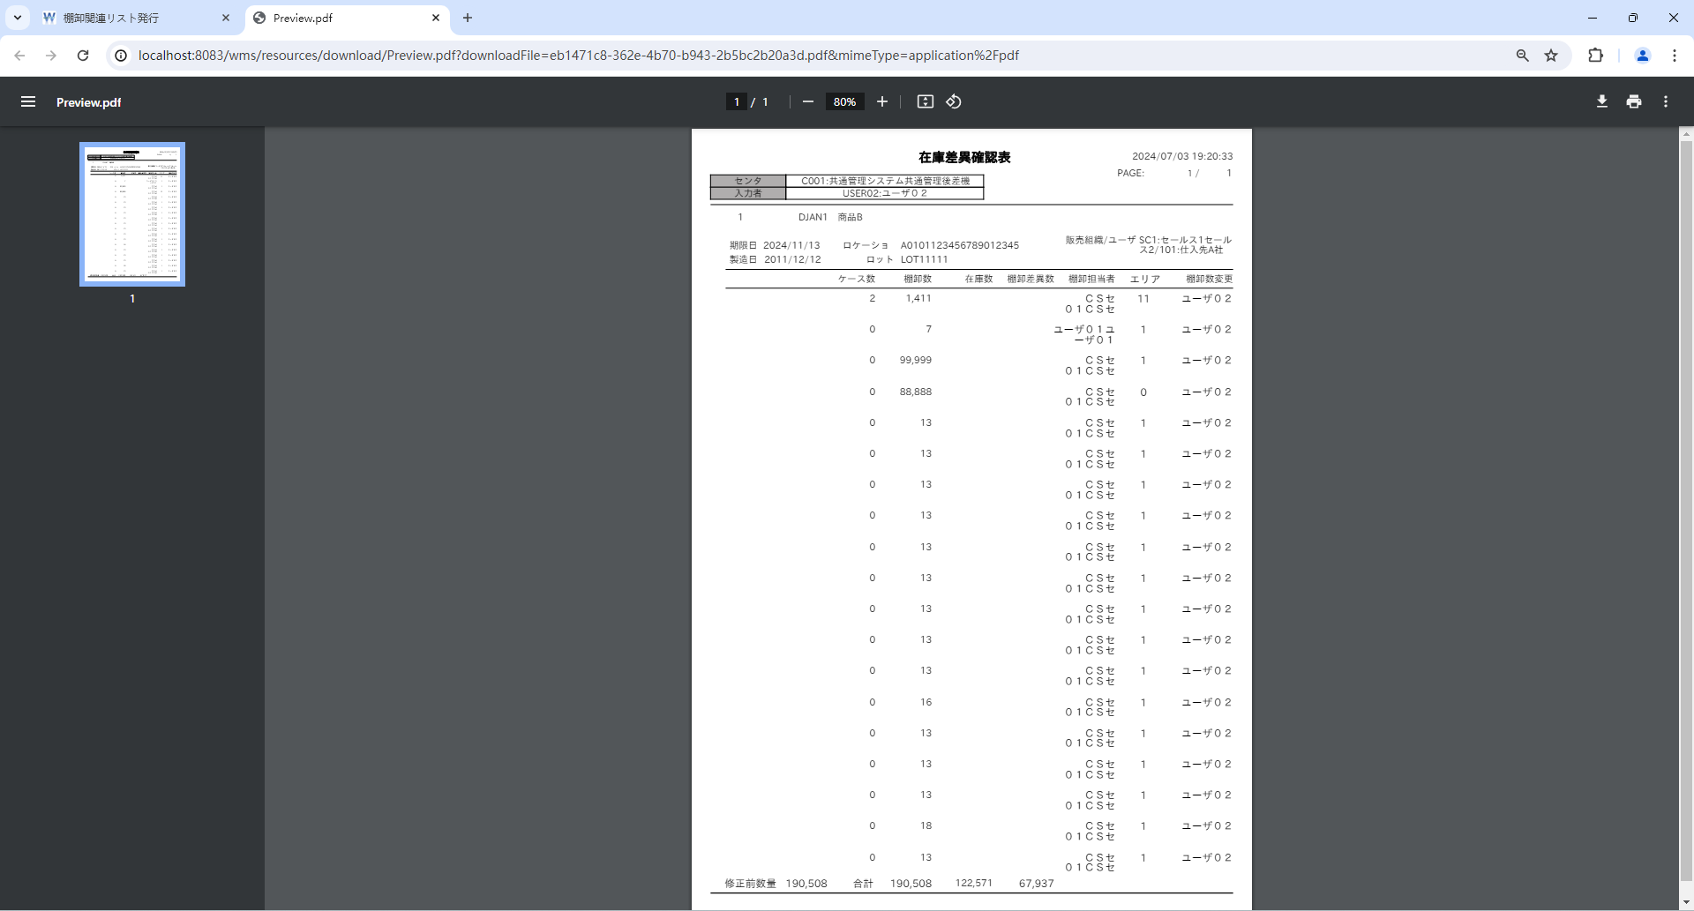

 |  |  |  | 棚卸ボディ
 |  |  |  | t_inventory_b
 |  |  |  | INVENTORY_B_ID | INVENTORY_H_ID | STOCK_ID | WAREHOUSE_ID | PRODUCT_ID | STOCK_TYPE_ID | LOCATION_ID | DEPOSIT_ID | LOT_ID | LOT | LIMIT_DT | STORE_NO_ID | STORE_LABEL_NO | STORE_DT | SUPPLIER_ID | SUPPLIER_CD | SHAPE_ID | UNIT_NUM | CHARGE_NUM | ALLOC_NUM | MOVE_NUM | INVENTORY_NUM | INPUT_TYPE | STOCK_ADJUST_FLG | MOVE_INST_H_ID | HT_INPUT_INVENTORY_NUM | WEB_INPUT_INVENTORY_NUM | AJIS_INPUT_INVENTORY_NUM | PROD_DT | AREA_CD | SALES_ORG_ID | ACCOUNT_ID | ALLOC_TYPE_CD | S4_SEND_FLG | CM_SEND_FLG | INVENTORY_USER_ID | INVENTORY_UPD_USER_ID | RECEIVE_DT | DEL_FLG | VERSION_NO | CONTROL_NO | ADD_DT | ADD_USER | ADD_PROCESS | UPD_DT | UPD_USER | UPD_PROCESS
 |  |  |  | 1 | 1 | 2 | 1 | 2 | 1 | 1 | 2 | 1 | LOT11111 | 20241113 | 1 | « NULL » | « NULL » | 1 | « NULL » | 1 | « NULL » | 11211 | 0 | 0 | 1411 | « NULL » | 1 | « NULL » | 0 | 0 | 0 | 20111212 | 11 | 1 | 2 | « NULL » | 0 | 0 | 1 | 3 | « NULL » | 0 | 0 | « NULL » | « NULL » | « NULL » | « NULL » | « NULL » | « NULL » | « NULL »
 |  |  |  | 2 | 1 | 2 | 2 | 2 | 1 | 1 | 2 | 1 | LOT11111 | 20241113 | 1 | « NULL » | « NULL » | 1 | « NULL » | 1 | « NULL » | 3 | 0 | 0 | 7 | « NULL » | 1 | « NULL » | 0 | 0 | 0 | 20111212 | 1 | 1 | 2 | « NULL » | 0 | 0 | 2 | 3 | « NULL » | 0 | 0 | « NULL » | « NULL » | « NULL » | « NULL » | « NULL » | « NULL » | « NULL »
 |  |  |  | 3 | 1 | 2 | 2 | 2 | 1 | 1 | 2 | 1 | LOT11111 | 20241113 | 1 | « NULL » | « NULL » | 1 | « NULL » | 1 | « NULL » | 77777 | 0 | 0 | 99999 | « NULL » | 1 | « NULL » | 0 | 0 | 0 | 20111212 | 1 | 1 | 2 | « NULL » | 0 | 0 | 1 | 3 | « NULL » | 0 | 0 | « NULL » | « NULL » | « NULL » | « NULL » | « NULL » | « NULL » | « NULL »
 |  |  |  | 4 | 1 | 1 | 2 | 2 | 1 | 1 | 2 | 1 | LOT11111 | 20241113 | 1 | « NULL » | « NULL » | 1 | « NULL » | 1 | « NULL » | 33456 | 0 | 0 | 88888 | « NULL » | 1 | « NULL » | 0 | 0 | 0 | 20111212 | 0 | 1 | 2 | « NULL » | 0 | 0 | 1 | 3 | « NULL » | 0 | 0 | « NULL » | « NULL » | « NULL » | « NULL » | « NULL » | « NULL » | « NULL »
 |  |  |  | 5 | 3 | 1 | 2 | 2 | 1 | 1 | 2 | 1 | LOT11111 | 20241113 | 1 | « NULL » | « NULL » | 1 | « NULL » | 1 | « NULL » | 7 | 0 | 0 | 11 | « NULL » | 1 | « NULL » | 0 | 0 | 0 | 20111212 | 1 | 1 | 2 | « NULL » | 0 | 0 | 1 | 3 | « NULL » | 0 | 0 | « NULL » | « NULL » | « NULL » | « NULL » | « NULL » | « NULL » | « NULL »
 |  |  |  | 6 | 3 | 1 | 2 | 2 | 1 | 1 | 2 | 1 | LOT11111 | 20241113 | 1 | « NULL » | « NULL » | 1 | « NULL » | 1 | « NULL » | 7 | 0 | 0 | 11 | « NULL » | 1 | « NULL » | 0 | 0 | 0 | 20111212 | 1 | 1 | 3 | « NULL » | 0 | 0 | 1 | 3 | « NULL » | 0 | 0 | « NULL » | « NULL » | « NULL » | « NULL » | « NULL » | « NULL » | « NULL »
 |  |  |  | 7 | 3 | 1 | 2 | 2 | 1 | 1 | 2 | 1 | LOT11111 | 20241113 | 1 | « NULL » | « NULL » | 1 | « NULL » | 1 | « NULL » | 7 | 0 | 0 | 11 | « NULL » | 1 | « NULL » | 0 | 0 | 0 | 20111212 | 1 | 1 | 3 | « NULL » | 0 | 0 | 1 | 3 | « NULL » | 0 | 0 | « NULL » | « NULL » | « NULL » | « NULL » | « NULL » | « NULL » | « NULL »
 |  |  |  | 8 | 1 | 2 | 2 | 2 | 1 | 1 | 2 | 1 | LOT11111 | 20241113 | 1 | « NULL » | « NULL » | 1 | « NULL » | 1 | « NULL » | 9 | 0 | 0 | 13 | « NULL » | 1 | « NULL » | 0 | 0 | 0 | 20111212 | 1 | 1 | 2 | « NULL » | 0 | 0 | 1 | 3 | « NULL » | 0 | 0 | « NULL » | « NULL » | « NULL » | « NULL » | « NULL » | « NULL » | « NULL »
 |  |  |  | 9 | 1 | 2 | 2 | 2 | 1 | 1 | 2 | 1 | LOT11111 | 20241113 | 1 | « NULL » | « NULL » | 1 | « NULL » | 1 | « NULL » | 8 | 0 | 0 | 13 | « NULL » | 1 | « NULL » | 0 | 0 | 0 | 20111212 | 1 | 1 | 2 | « NULL » | 0 | 0 | 1 | 3 | « NULL » | 0 | 0 | « NULL » | « NULL » | « NULL » | « NULL » | « NULL » | « NULL » | « NULL »
 |  |  |  | 10 | 1 | 2 | 2 | 2 | 1 | 1 | 2 | 1 | LOT11111 | 20241113 | 1 | « NULL » | « NULL » | 1 | « NULL » | 1 | « NULL » | 8 | 0 | 0 | 13 | « NULL » | 1 | « NULL » | 0 | 0 | 0 | 20111212 | 1 | 1 | 2 | « NULL » | 0 | 0 | 1 | 3 | « NULL » | 0 | 0 | « NULL » | « NULL » | « NULL » | « NULL » | « NULL » | « NULL » | « NULL »
 |  |  |  | 11 | 1 | 2 | 2 | 2 | 1 | 1 | 2 | 1 | LOT11111 | 20241113 | 1 | « NULL » | « NULL » | 1 | « NULL » | 1 | « NULL » | 8 | 0 | 0 | 13 | « NULL » | 1 | « NULL » | 0 | 0 | 0 | 20111212 | 1 | 1 | 2 | « NULL » | 0 | 0 | 1 | 3 | « NULL » | 0 | 0 | « NULL » | « NULL » | « NULL » | « NULL » | « NULL » | « NULL » | « NULL »
 |  |  |  | 12 | 1 | 2 | 2 | 2 | 1 | 1 | 2 | 1 | LOT11111 | 20241113 | 1 | « NULL » | « NULL » | 1 | « NULL » | 1 | « NULL » | 8 | 0 | 0 | 13 | « NULL » | 1 | « NULL » | 0 | 0 | 0 | 20111212 | 1 | 1 | 2 | « NULL » | 0 | 0 | 1 | 3 | « NULL » | 0 | 0 | « NULL » | « NULL » | « NULL » | « NULL » | « NULL » | « NULL » | « NULL »
 |  |  |  | 13 | 1 | 2 | 2 | 2 | 1 | 1 | 2 | 1 | LOT11111 | 20241113 | 1 | « NULL » | « NULL » | 1 | « NULL » | 1 | « NULL » | 8 | 0 | 0 | 13 | « NULL » | 1 | « NULL » | 0 | 0 | 0 | 20111212 | 1 | 1 | 2 | « NULL » | 0 | 0 | 1 | 3 | « NULL » | 0 | 0 | « NULL » | « NULL » | « NULL » | « NULL » | « NULL » | « NULL » | « NULL »
 |  |  |  | 14 | 1 | 2 | 2 | 2 | 1 | 1 | 2 | 1 | LOT11111 | 20241113 | 1 | « NULL » | « NULL » | 1 | « NULL » | 1 | « NULL » | 8 | 0 | 0 | 13 | « NULL » | 1 | « NULL » | 0 | 0 | 0 | 20111212 | 1 | 1 | 2 | « NULL » | 0 | 0 | 1 | 3 | « NULL » | 0 | 0 | « NULL » | « NULL » | « NULL » | « NULL » | « NULL » | « NULL » | « NULL »
 |  |  |  | 15 | 1 | 2 | 2 | 2 | 1 | 1 | 2 | 1 | LOT11111 | 20241113 | 1 | « NULL » | « NULL » | 1 | « NULL » | 1 | « NULL » | 8 | 0 | 0 | 13 | « NULL » | 1 | « NULL » | 0 | 0 | 0 | 20111212 | 1 | 1 | 2 | « NULL » | 0 | 0 | 1 | 3 | « NULL » | 0 | 0 | « NULL » | « NULL » | « NULL » | « NULL » | « NULL » | « NULL » | « NULL »
 |  |  |  | 16 | 1 | 2 | 2 | 2 | 1 | 1 | 2 | 1 | LOT11111 | 20241113 | 1 | « NULL » | « NULL » | 1 | « NULL » | 1 | « NULL » | 8 | 0 | 0 | 13 | « NULL » | 1 | « NULL » | 0 | 0 | 0 | 20111212 | 1 | 1 | 2 | « NULL » | 0 | 0 | 1 | 3 | « NULL » | 0 | 0 | « NULL » | « NULL » | « NULL » | « NULL » | « NULL » | « NULL » | « NULL »
 |  |  |  | 17 | 1 | 2 | 2 | 2 | 1 | 1 | 2 | 1 | LOT11111 | 20241113 | 1 | « NULL » | « NULL » | 1 | « NULL » | 1 | « NULL » | 11 | 0 | 0 | 16 | « NULL » | 1 | « NULL » | 0 | 0 | 0 | 20111212 | 1 | 1 | 2 | « NULL » | 0 | 0 | 1 | 3 | « NULL » | 0 | 0 | « NULL » | « NULL » | « NULL » | « NULL » | « NULL » | « NULL » | « NULL »
 |  |  |  | 18 | 1 | 2 | 2 | 2 | 1 | 1 | 2 | 1 | LOT11111 | 20241113 | 1 | « NULL » | « NULL » | 1 | « NULL » | 1 | « NULL » | 8 | 0 | 0 | 13 | « NULL » | 1 | « NULL » | 0 | 0 | 0 | 20111212 | 1 | 1 | 2 | « NULL » | 0 | 0 | 1 | 3 | « NULL » | 0 | 0 | « NULL » | « NULL » | « NULL » | « NULL » | « NULL » | « NULL » | « NULL »
 |  |  |  | 19 | 1 | 2 | 2 | 2 | 1 | 1 | 2 | 1 | LOT11111 | 20241113 | 1 | « NULL » | « NULL » | 1 | « NULL » | 1 | « NULL » | 8 | 0 | 0 | 13 | « NULL » | 1 | « NULL » | 0 | 0 | 0 | 20111212 | 1 | 1 | 2 | « NULL » | 0 | 0 | 1 | 3 | « NULL » | 0 | 0 | « NULL » | « NULL » | « NULL » | « NULL » | « NULL » | « NULL » | « NULL »
 |  |  |  | 20 | 1 | 2 | 2 | 2 | 1 | 1 | 2 | 1 | LOT11111 | 20241113 | 1 | « NULL » | « NULL » | 1 | « NULL » | 1 | « NULL » | 8 | 0 | 0 | 13 | « NULL » | 1 | « NULL » | 0 | 0 | 0 | 20111212 | 1 | 1 | 2 | « NULL » | 0 | 0 | 1 | 3 | « NULL » | 0 | 0 | « NULL » | « NULL » | « NULL » | « NULL » | « NULL » | « NULL » | « NULL »
 |  |  |  | 21 | 1 | 2 | 2 | 2 | 1 | 1 | 2 | 1 | LOT11111 | 20241113 | 1 | « NULL » | « NULL » | 1 | « NULL » | 1 | « NULL » | 8 | 0 | 0 | 18 | « NULL » | 1 | « NULL » | 0 | 0 | 0 | 20111212 | 1 | 1 | 2 | « NULL » | 0 | 0 | 1 | 3 | « NULL » | 0 | 0 | « NULL » | « NULL » | « NULL » | « NULL » | « NULL » | « NULL » | « NULL »
 |  |  |  | 22 | 1 | 2 | 2 | 2 | 1 | 1 | 2 | 1 | LOT11111 | 20241113 | 1 | « NULL » | « NULL » | 1 | « NULL » | 1 | « NULL » | 8 | 0 | 0 | 13 | « NULL » | 1 | « NULL » | 0 | 0 | 0 | 20111212 | 1 | 1 | 2 | « NULL » | 0 | 0 | 1 | 3 | « NULL » | 0 | 0 | « NULL » | « NULL » | « NULL » | « NULL » | « NULL » | « NULL » | « NULL »
 |  |  |  | 23 | 3 | 2 | 2 | 2 | 1 | 1 | 2 | 1 | LOT11111 | 20241113 | 1 | « NULL » | « NULL » | 1 | « NULL » | 1 | « NULL » | 8 | 0 | 0 | 13 | « NULL » | 1 | « NULL » | 0 | 0 | 0 | 20111212 | 1 | 1 | 2 | « NULL » | 0 | 0 | 1 | 3 | « NULL » | 0 | 0 | « NULL » | « NULL » | « NULL » | « NULL » | « NULL » | « NULL » | « NULL »
 |  |  |  | 24 | 3 | 2 | 2 | 2 | 1 | 1 | 2 | 1 | LOT11112 | 20241113 | 1 | « NULL » | « NULL » | 1 | « NULL » | 1 | « NULL » | 8 | 0 | 0 | 13 | « NULL » | 1 | « NULL » | 0 | 0 | 0 | 20111212 | 1 | 1 | 2 | « NULL » | 0 | 0 | 1 | 3 | « NULL » | 0 | 0 | « NULL » | « NULL » | « NULL » | « NULL » | « NULL » | « NULL » | « NULL »
 |  |  |  | 25 | 3 | 2 | 2 | 2 | 1 | 1 | 2 | 1 | LOT11113 | 20241113 | 1 | « NULL » | « NULL » | 1 | « NULL » | 1 | « NULL » | 8 | 0 | 0 | 13 | « NULL » | 1 | « NULL » | 0 | 0 | 0 | 20111212 | 1 | 1 | 2 | « NULL » | 0 | 0 | 1 | 3 | « NULL » | 0 | 0 | « NULL » | « NULL » | « NULL » | « NULL » | « NULL » | « NULL » | « NULL »
 |  |  |  | 26 | 3 | 2 | 2 | 2 | 1 | 1 | 2 | 1 | LOT11113 | 20241113 | 1 | « NULL » | « NULL » | 1 | « NULL » | 1 | « NULL » | 8 | 0 | 0 | 13 | « NULL » | 1 | « NULL » | 0 | 0 | 0 | 20111212 | 1 | 1 | 2 | « NULL » | 0 | 0 | 1 | 3 | « NULL » | 0 | 0 | « NULL » | « NULL » | « NULL » | « NULL » | « NULL » | « NULL » | « NULL »
 |  |  |  | 27 | 3 | 2 | 2 | 2 | 1 | 1 | 2 | 1 | LOT11113 | 20241113 | 1 | « NULL » | « NULL » | 1 | « NULL » | 1 | « NULL » | 8 | 0 | 0 | 13 | « NULL » | 1 | « NULL » | 0 | 0 | 0 | 20111212 | 1 | 1 | 2 | « NULL » | 0 | 0 | 1 | 3 | « NULL » | 0 | 0 | « NULL » | « NULL » | « NULL » | « NULL » | « NULL » | « NULL » | « NULL »
 |  |  |  | 28 | 3 | 2 | 2 | 2 | 1 | 1 | 2 | 1 | LOT11113 | 20241113 | 1 | « NULL » | « NULL » | 1 | « NULL » | 1 | « NULL » | 8 | 0 | 0 | 13 | « NULL » | 1 | « NULL » | 0 | 0 | 0 | 20111212 | 1 | 1 | 2 | « NULL » | 0 | 0 | 1 | 3 | « NULL » | 0 | 0 | « NULL » | « NULL » | « NULL » | « NULL » | « NULL » | « NULL » | « NULL »
 |  |  |  | 29 | 3 | 2 | 2 | 2 | 1 | 1 | 2 | 1 | LOT11113 | 20241113 | 1 | « NULL » | « NULL » | 1 | « NULL » | 1 | « NULL » | 8 | 0 | 0 | 13 | « NULL » | 1 | « NULL » | 0 | 0 | 0 | 20111212 | 1 | 1 | 2 | « NULL » | 0 | 0 | 1 | 3 | « NULL » | 0 | 0 | « NULL » | « NULL » | « NULL » | « NULL » | « NULL » | « NULL » | « NULL »
 |  |  |  | 30 | 3 | 2 | 2 | 2 | 1 | 1 | 2 | 1 | LOT11113 | 20241113 | 1 | « NULL » | « NULL » | 1 | « NULL » | 1 | « NULL » | 8 | 0 | 0 | 13 | « NULL » | 1 | « NULL » | 0 | 0 | 0 | 20111212 | 1 | 1 | 2 | « NULL » | 0 | 0 | 1 | 3 | « NULL » | 0 | 0 | « NULL » | « NULL » | « NULL » | « NULL » | « NULL » | « NULL » | « NULL »
 |  |  |  | 31 | 3 | 2 | 2 | 2 | 1 | 1 | 2 | 1 | LOT11113 | 20241113 | 1 | « NULL » | « NULL » | 1 | « NULL » | 1 | « NULL » | 8 | 0 | 0 | 13 | « NULL » | 1 | « NULL » | 0 | 0 | 0 | 20111212 | 1 | 1 | 2 | « NULL » | 0 | 0 | 1 | 3 | « NULL » | 0 | 0 | « NULL » | « NULL » | « NULL » | « NULL » | « NULL » | « NULL » | « NULL »
 |  |  |  | 32 | 3 | 2 | 2 | 2 | 1 | 1 | 2 | 1 | LOT11113 | 20241113 | 1 | « NULL » | « NULL » | 1 | « NULL » | 1 | « NULL » | 8 | 0 | 0 | 13 | « NULL » | 1 | « NULL » | 0 | 0 | 0 | 20111212 | 1 | 1 | 2 | « NULL » | 0 | 0 | 1 | 3 | « NULL » | 0 | 0 | « NULL » | « NULL » | « NULL » | « NULL » | « NULL » | « NULL » | « NULL »
 |  |  |  | 33 | 3 | 2 | 2 | 2 | 1 | 1 | 2 | 1 | LOT11113 | 20241113 | 1 | « NULL » | « NULL » | 1 | « NULL » | 1 | « NULL » | 8 | 0 | 0 | 13 | « NULL » | 1 | « NULL » | 0 | 0 | 0 | 20111212 | 1 | 1 | 2 | « NULL » | 0 | 0 | 1 | 3 | « NULL » | 0 | 0 | « NULL » | « NULL » | « NULL » | « NULL » | « NULL » | « NULL » | « NULL »
 |  |  |  | 34 | 3 | 2 | 2 | 2 | 1 | 1 | 2 | 1 | LOT11113 | 20241113 | 1 | « NULL » | « NULL » | 1 | « NULL » | 1 | « NULL » | 8 | 0 | 0 | 13 | « NULL » | 1 | « NULL » | 0 | 0 | 0 | 20111212 | 1 | 1 | 2 | « NULL » | 0 | 0 | 1 | 3 | « NULL » | 0 | 0 | « NULL » | « NULL » | « NULL » | « NULL » | « NULL » | « NULL » | « NULL »
 |  |  |  | 35 | 3 | 2 | 2 | 2 | 1 | 1 | 2 | 1 | LOT11113 | 20241113 | 1 | « NULL » | « NULL » | 1 | « NULL » | 1 | « NULL » | 8 | 0 | 0 | 13 | « NULL » | 1 | « NULL » | 0 | 0 | 0 | 20111212 | 1 | 1 | 2 | « NULL » | 0 | 0 | 1 | 3 | « NULL » | 0 | 0 | « NULL » | « NULL » | « NULL » | « NULL » | « NULL » | « NULL » | « NULL »
 |  |  |  | 36 | 3 | 2 | 2 | 2 | 1 | 1 | 2 | 1 | LOT11113 | 20241113 | 1 | « NULL » | « NULL » | 1 | « NULL » | 1 | « NULL » | 8 | 0 | 0 | 13 | « NULL » | 1 | « NULL » | 0 | 0 | 0 | 20111212 | 1 | 1 | 2 | « NULL » | 0 | 0 | 1 | 3 | « NULL » | 0 | 0 | « NULL » | « NULL » | « NULL » | « NULL » | « NULL » | « NULL » | « NULL »
 |  |  |  | 37 | 3 | 2 | 2 | 2 | 1 | 1 | 2 | 1 | LOT11113 | 20241113 | 1 | « NULL » | « NULL » | 1 | « NULL » | 1 | « NULL » | 8 | 0 | 0 | 13 | « NULL » | 1 | « NULL » | 0 | 0 | 0 | 20111212 | 1 | 1 | 2 | « NULL » | 0 | 0 | 1 | 3 | « NULL » | 0 | 0 | « NULL » | « NULL » | « NULL » | « NULL » | « NULL » | « NULL » | « NULL »
 |  |  |  | 38 | 3 | 2 | 2 | 2 | 1 | 1 | 2 | 1 | LOT11113 | 20241113 | 1 | « NULL » | « NULL » | 1 | « NULL » | 1 | « NULL » | 8 | 0 | 0 | 13 | « NULL » | 1 | « NULL » | 0 | 0 | 0 | 20111212 | 1 | 1 | 2 | « NULL » | 0 | 0 | 1 | 3 | « NULL » | 0 | 0 | « NULL » | « NULL » | « NULL » | « NULL » | « NULL » | « NULL » | « NULL »
 |  |  |  | 39 | 3 | 2 | 2 | 2 | 1 | 1 | 2 | 1 | LOT11113 | 20241113 | 1 | « NULL » | « NULL » | 1 | « NULL » | 1 | « NULL » | 8 | 0 | 0 | 13 | « NULL » | 1 | « NULL » | 0 | 0 | 0 | 20111212 | 1 | 1 | 2 | « NULL » | 0 | 0 | 1 | 3 | « NULL » | 0 | 0 | « NULL » | « NULL » | « NULL » | « NULL » | « NULL » | « NULL » | « NULL »

 |  |  |  | ■１ページに出力されるＭａｘ + 1
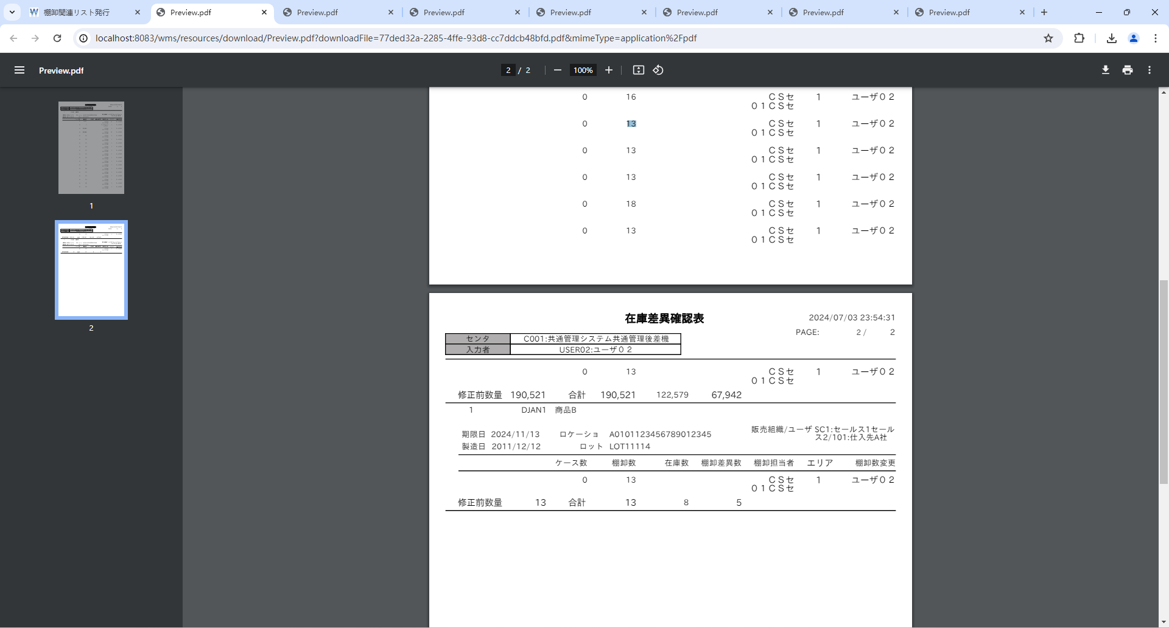


 |  |  |  | 棚卸ボディ
 |  |  |  | t_inventory_b
 |  |  |  | INVENTORY_B_ID | INVENTORY_H_ID | STOCK_ID | WAREHOUSE_ID | PRODUCT_ID | STOCK_TYPE_ID | LOCATION_ID | DEPOSIT_ID | LOT_ID | LOT | LIMIT_DT | STORE_NO_ID | STORE_LABEL_NO | STORE_DT | SUPPLIER_ID | SUPPLIER_CD | SHAPE_ID | UNIT_NUM | CHARGE_NUM | ALLOC_NUM | MOVE_NUM | INVENTORY_NUM | INPUT_TYPE | STOCK_ADJUST_FLG | MOVE_INST_H_ID | HT_INPUT_INVENTORY_NUM | WEB_INPUT_INVENTORY_NUM | AJIS_INPUT_INVENTORY_NUM | PROD_DT | AREA_CD | SALES_ORG_ID | ACCOUNT_ID | ALLOC_TYPE_CD | S4_SEND_FLG | CM_SEND_FLG | INVENTORY_USER_ID | INVENTORY_UPD_USER_ID | RECEIVE_DT | DEL_FLG | VERSION_NO | CONTROL_NO | ADD_DT | ADD_USER | ADD_PROCESS | UPD_DT | UPD_USER | UPD_PROCESS
 |  |  |  | 1 | 1 | 2 | 1 | 2 | 1 | 1 | 2 | 1 | LOT11113 | 20241113 | 1 | « NULL » | « NULL » | 1 | « NULL » | 1 | « NULL » | 11211 | 0 | 0 | 1411 | « NULL » | 1 | « NULL » | 0 | 0 | 0 | 20111212 | 11 | 1 | 2 | « NULL » | 0 | 0 | 1 | 3 | « NULL » | 0 | 0 | « NULL » | « NULL » | « NULL » | « NULL » | « NULL » | « NULL » | « NULL »
 |  |  |  | 2 | 1 | 2 | 2 | 2 | 1 | 1 | 2 | 1 | LOT11113 | 20241113 | 1 | « NULL » | « NULL » | 1 | « NULL » | 1 | « NULL » | 3 | 0 | 0 | 7 | « NULL » | 1 | « NULL » | 0 | 0 | 0 | 20111212 | 1 | 1 | 2 | « NULL » | 0 | 0 | 2 | 3 | « NULL » | 0 | 0 | « NULL » | « NULL » | « NULL » | « NULL » | « NULL » | « NULL » | « NULL »
 |  |  |  | 3 | 1 | 2 | 2 | 2 | 1 | 1 | 2 | 1 | LOT11113 | 20241113 | 1 | « NULL » | « NULL » | 1 | « NULL » | 1 | « NULL » | 77777 | 0 | 0 | 99999 | « NULL » | 1 | « NULL » | 0 | 0 | 0 | 20111212 | 1 | 1 | 2 | « NULL » | 0 | 0 | 1 | 3 | « NULL » | 0 | 0 | « NULL » | « NULL » | « NULL » | « NULL » | « NULL » | « NULL » | « NULL »
 |  |  |  | 4 | 1 | 1 | 2 | 2 | 1 | 1 | 2 | 1 | LOT11113 | 20241113 | 1 | « NULL » | « NULL » | 1 | « NULL » | 1 | « NULL » | 33456 | 0 | 0 | 88888 | « NULL » | 1 | « NULL » | 0 | 0 | 0 | 20111212 | 0 | 1 | 2 | « NULL » | 0 | 0 | 1 | 3 | « NULL » | 0 | 0 | « NULL » | « NULL » | « NULL » | « NULL » | « NULL » | « NULL » | « NULL »
 |  |  |  | 5 | 3 | 1 | 2 | 2 | 1 | 1 | 2 | 1 | LOT11113 | 20241113 | 1 | « NULL » | « NULL » | 1 | « NULL » | 1 | « NULL » | 7 | 0 | 0 | 11 | « NULL » | 1 | « NULL » | 0 | 0 | 0 | 20111212 | 1 | 1 | 2 | « NULL » | 0 | 0 | 1 | 3 | « NULL » | 0 | 0 | « NULL » | « NULL » | « NULL » | « NULL » | « NULL » | « NULL » | « NULL »
 |  |  |  | 6 | 3 | 1 | 2 | 2 | 1 | 1 | 2 | 1 | LOT11113 | 20241113 | 1 | « NULL » | « NULL » | 1 | « NULL » | 1 | « NULL » | 7 | 0 | 0 | 11 | « NULL » | 1 | « NULL » | 0 | 0 | 0 | 20111212 | 1 | 1 | 3 | « NULL » | 0 | 0 | 1 | 3 | « NULL » | 0 | 0 | « NULL » | « NULL » | « NULL » | « NULL » | « NULL » | « NULL » | « NULL »
 |  |  |  | 7 | 3 | 1 | 2 | 2 | 1 | 1 | 2 | 1 | LOT11113 | 20241113 | 1 | « NULL » | « NULL » | 1 | « NULL » | 1 | « NULL » | 7 | 0 | 0 | 11 | « NULL » | 1 | « NULL » | 0 | 0 | 0 | 20111212 | 1 | 1 | 3 | « NULL » | 0 | 0 | 1 | 3 | « NULL » | 0 | 0 | « NULL » | « NULL » | « NULL » | « NULL » | « NULL » | « NULL » | « NULL »
 |  |  |  | 8 | 1 | 2 | 2 | 2 | 1 | 1 | 2 | 1 | LOT11113 | 20241113 | 1 | « NULL » | « NULL » | 1 | « NULL » | 1 | « NULL » | 9 | 0 | 0 | 13 | « NULL » | 1 | « NULL » | 0 | 0 | 0 | 20111212 | 1 | 1 | 2 | « NULL » | 0 | 0 | 1 | 3 | « NULL » | 0 | 0 | « NULL » | « NULL » | « NULL » | « NULL » | « NULL » | « NULL » | « NULL »
 |  |  |  | 9 | 1 | 2 | 2 | 2 | 1 | 1 | 2 | 1 | LOT11113 | 20241113 | 1 | « NULL » | « NULL » | 1 | « NULL » | 1 | « NULL » | 8 | 0 | 0 | 13 | « NULL » | 1 | « NULL » | 0 | 0 | 0 | 20111212 | 1 | 1 | 2 | « NULL » | 0 | 0 | 1 | 3 | « NULL » | 0 | 0 | « NULL » | « NULL » | « NULL » | « NULL » | « NULL » | « NULL » | « NULL »
 |  |  |  | 10 | 1 | 2 | 2 | 2 | 1 | 1 | 2 | 1 | LOT11113 | 20241113 | 1 | « NULL » | « NULL » | 1 | « NULL » | 1 | « NULL » | 8 | 0 | 0 | 13 | « NULL » | 1 | « NULL » | 0 | 0 | 0 | 20111212 | 1 | 1 | 2 | « NULL » | 0 | 0 | 1 | 3 | « NULL » | 0 | 0 | « NULL » | « NULL » | « NULL » | « NULL » | « NULL » | « NULL » | « NULL »
 |  |  |  | 11 | 1 | 2 | 2 | 2 | 1 | 1 | 2 | 1 | LOT11113 | 20241113 | 1 | « NULL » | « NULL » | 1 | « NULL » | 1 | « NULL » | 8 | 0 | 0 | 13 | « NULL » | 1 | « NULL » | 0 | 0 | 0 | 20111212 | 1 | 1 | 2 | « NULL » | 0 | 0 | 1 | 3 | « NULL » | 0 | 0 | « NULL » | « NULL » | « NULL » | « NULL » | « NULL » | « NULL » | « NULL »
 |  |  |  | 12 | 1 | 2 | 2 | 2 | 1 | 1 | 2 | 1 | LOT11113 | 20241113 | 1 | « NULL » | « NULL » | 1 | « NULL » | 1 | « NULL » | 8 | 0 | 0 | 13 | « NULL » | 1 | « NULL » | 0 | 0 | 0 | 20111212 | 1 | 1 | 2 | « NULL » | 0 | 0 | 1 | 3 | « NULL » | 0 | 0 | « NULL » | « NULL » | « NULL » | « NULL » | « NULL » | « NULL » | « NULL »
 |  |  |  | 13 | 1 | 2 | 2 | 2 | 1 | 1 | 2 | 1 | LOT11113 | 20241113 | 1 | « NULL » | « NULL » | 1 | « NULL » | 1 | « NULL » | 8 | 0 | 0 | 13 | « NULL » | 1 | « NULL » | 0 | 0 | 0 | 20111212 | 1 | 1 | 2 | « NULL » | 0 | 0 | 1 | 3 | « NULL » | 0 | 0 | « NULL » | « NULL » | « NULL » | « NULL » | « NULL » | « NULL » | « NULL »
 |  |  |  | 14 | 1 | 2 | 2 | 2 | 1 | 1 | 2 | 1 | LOT11113 | 20241113 | 1 | « NULL » | « NULL » | 1 | « NULL » | 1 | « NULL » | 8 | 0 | 0 | 13 | « NULL » | 1 | « NULL » | 0 | 0 | 0 | 20111212 | 1 | 1 | 2 | « NULL » | 0 | 0 | 1 | 3 | « NULL » | 0 | 0 | « NULL » | « NULL » | « NULL » | « NULL » | « NULL » | « NULL » | « NULL »
 |  |  |  | 15 | 1 | 2 | 2 | 2 | 1 | 1 | 2 | 1 | LOT11113 | 20241113 | 1 | « NULL » | « NULL » | 1 | « NULL » | 1 | « NULL » | 8 | 0 | 0 | 13 | « NULL » | 1 | « NULL » | 0 | 0 | 0 | 20111212 | 1 | 1 | 2 | « NULL » | 0 | 0 | 1 | 3 | « NULL » | 0 | 0 | « NULL » | « NULL » | « NULL » | « NULL » | « NULL » | « NULL » | « NULL »
 |  |  |  | 16 | 1 | 2 | 2 | 2 | 1 | 1 | 2 | 1 | LOT11113 | 20241113 | 1 | « NULL » | « NULL » | 1 | « NULL » | 1 | « NULL » | 8 | 0 | 0 | 13 | « NULL » | 1 | « NULL » | 0 | 0 | 0 | 20111212 | 1 | 1 | 2 | « NULL » | 0 | 0 | 1 | 3 | « NULL » | 0 | 0 | « NULL » | « NULL » | « NULL » | « NULL » | « NULL » | « NULL » | « NULL »
 |  |  |  | 17 | 1 | 2 | 2 | 2 | 1 | 1 | 2 | 1 | LOT11113 | 20241113 | 1 | « NULL » | « NULL » | 1 | « NULL » | 1 | « NULL » | 11 | 0 | 0 | 16 | « NULL » | 1 | « NULL » | 0 | 0 | 0 | 20111212 | 1 | 1 | 2 | « NULL » | 0 | 0 | 1 | 3 | « NULL » | 0 | 0 | « NULL » | « NULL » | « NULL » | « NULL » | « NULL » | « NULL » | « NULL »
 |  |  |  | 18 | 1 | 2 | 2 | 2 | 1 | 1 | 2 | 1 | LOT11113 | 20241113 | 1 | « NULL » | « NULL » | 1 | « NULL » | 1 | « NULL » | 8 | 0 | 0 | 13 | « NULL » | 1 | « NULL » | 0 | 0 | 0 | 20111212 | 1 | 1 | 2 | « NULL » | 0 | 0 | 1 | 3 | « NULL » | 0 | 0 | « NULL » | « NULL » | « NULL » | « NULL » | « NULL » | « NULL » | « NULL »
 |  |  |  | 19 | 1 | 2 | 2 | 2 | 1 | 1 | 2 | 1 | LOT11113 | 20241113 | 1 | « NULL » | « NULL » | 1 | « NULL » | 1 | « NULL » | 8 | 0 | 0 | 13 | « NULL » | 1 | « NULL » | 0 | 0 | 0 | 20111212 | 1 | 1 | 2 | « NULL » | 0 | 0 | 1 | 3 | « NULL » | 0 | 0 | « NULL » | « NULL » | « NULL » | « NULL » | « NULL » | « NULL » | « NULL »
 |  |  |  | 20 | 1 | 2 | 2 | 2 | 1 | 1 | 2 | 1 | LOT11113 | 20241113 | 1 | « NULL » | « NULL » | 1 | « NULL » | 1 | « NULL » | 8 | 0 | 0 | 13 | « NULL » | 1 | « NULL » | 0 | 0 | 0 | 20111212 | 1 | 1 | 2 | « NULL » | 0 | 0 | 1 | 3 | « NULL » | 0 | 0 | « NULL » | « NULL » | « NULL » | « NULL » | « NULL » | « NULL » | « NULL »
 |  |  |  | 21 | 1 | 2 | 2 | 2 | 1 | 1 | 2 | 1 | LOT11113 | 20241113 | 1 | « NULL » | « NULL » | 1 | « NULL » | 1 | « NULL » | 8 | 0 | 0 | 18 | « NULL » | 1 | « NULL » | 0 | 0 | 0 | 20111212 | 1 | 1 | 2 | « NULL » | 0 | 0 | 1 | 3 | « NULL » | 0 | 0 | « NULL » | « NULL » | « NULL » | « NULL » | « NULL » | « NULL » | « NULL »
 |  |  |  | 22 | 1 | 2 | 2 | 2 | 1 | 1 | 2 | 1 | LOT11113 | 20241113 | 1 | « NULL » | « NULL » | 1 | « NULL » | 1 | « NULL » | 8 | 0 | 0 | 13 | « NULL » | 1 | « NULL » | 0 | 0 | 0 | 20111212 | 1 | 1 | 2 | « NULL » | 0 | 0 | 1 | 3 | « NULL » | 0 | 0 | « NULL » | « NULL » | « NULL » | « NULL » | « NULL » | « NULL » | « NULL »
 |  |  |  | 23 | 1 | 2 | 2 | 2 | 1 | 1 | 2 | 1 | LOT11113 | 20241113 | 1 | « NULL » | « NULL » | 1 | « NULL » | 1 | « NULL » | 8 | 0 | 0 | 13 | « NULL » | 1 | « NULL » | 0 | 0 | 0 | 20111212 | 1 | 1 | 2 | « NULL » | 0 | 0 | 1 | 3 | « NULL » | 0 | 0 | « NULL » | « NULL » | « NULL » | « NULL » | « NULL » | « NULL » | « NULL »
 |  |  |  | 24 | 1 | 2 | 2 | 2 | 1 | 1 | 2 | 1 | LOT11114 | 20241113 | 1 | « NULL » | « NULL » | 1 | « NULL » | 1 | « NULL » | 8 | 0 | 0 | 13 | « NULL » | 1 | « NULL » | 0 | 0 | 0 | 20111212 | 1 | 1 | 2 | « NULL » | 0 | 0 | 1 | 3 | « NULL » | 0 | 0 | « NULL » | « NULL » | « NULL » | « NULL » | « NULL » | « NULL » | « NULL »
 |  |  |  | 25 | 3 | 2 | 2 | 2 | 1 | 1 | 2 | 1 | LOT11113 | 20241113 | 1 | « NULL » | « NULL » | 1 | « NULL » | 1 | « NULL » | 8 | 0 | 0 | 13 | « NULL » | 1 | « NULL » | 0 | 0 | 0 | 20111212 | 1 | 1 | 2 | « NULL » | 0 | 0 | 1 | 3 | « NULL » | 0 | 0 | « NULL » | « NULL » | « NULL » | « NULL » | « NULL » | « NULL » | « NULL »
 |  |  |  | 26 | 3 | 2 | 2 | 2 | 1 | 1 | 2 | 1 | LOT11113 | 20241113 | 1 | « NULL » | « NULL » | 1 | « NULL » | 1 | « NULL » | 8 | 0 | 0 | 13 | « NULL » | 1 | « NULL » | 0 | 0 | 0 | 20111212 | 1 | 1 | 2 | « NULL » | 0 | 0 | 1 | 3 | « NULL » | 0 | 0 | « NULL » | « NULL » | « NULL » | « NULL » | « NULL » | « NULL » | « NULL »
 |  |  |  | 27 | 3 | 2 | 2 | 2 | 1 | 1 | 2 | 1 | LOT11113 | 20241113 | 1 | « NULL » | « NULL » | 1 | « NULL » | 1 | « NULL » | 8 | 0 | 0 | 13 | « NULL » | 1 | « NULL » | 0 | 0 | 0 | 20111212 | 1 | 1 | 2 | « NULL » | 0 | 0 | 1 | 3 | « NULL » | 0 | 0 | « NULL » | « NULL » | « NULL » | « NULL » | « NULL » | « NULL » | « NULL »
 |  |  |  | 28 | 3 | 2 | 2 | 2 | 1 | 1 | 2 | 1 | LOT11113 | 20241113 | 1 | « NULL » | « NULL » | 1 | « NULL » | 1 | « NULL » | 8 | 0 | 0 | 13 | « NULL » | 1 | « NULL » | 0 | 0 | 0 | 20111212 | 1 | 1 | 2 | « NULL » | 0 | 0 | 1 | 3 | « NULL » | 0 | 0 | « NULL » | « NULL » | « NULL » | « NULL » | « NULL » | « NULL » | « NULL »
 |  |  |  | 29 | 3 | 2 | 2 | 2 | 1 | 1 | 2 | 1 | LOT11113 | 20241113 | 1 | « NULL » | « NULL » | 1 | « NULL » | 1 | « NULL » | 8 | 0 | 0 | 13 | « NULL » | 1 | « NULL » | 0 | 0 | 0 | 20111212 | 1 | 1 | 2 | « NULL » | 0 | 0 | 1 | 3 | « NULL » | 0 | 0 | « NULL » | « NULL » | « NULL » | « NULL » | « NULL » | « NULL » | « NULL »
 |  |  |  | 30 | 3 | 2 | 2 | 2 | 1 | 1 | 2 | 1 | LOT11113 | 20241113 | 1 | « NULL » | « NULL » | 1 | « NULL » | 1 | « NULL » | 8 | 0 | 0 | 13 | « NULL » | 1 | « NULL » | 0 | 0 | 0 | 20111212 | 1 | 1 | 2 | « NULL » | 0 | 0 | 1 | 3 | « NULL » | 0 | 0 | « NULL » | « NULL » | « NULL » | « NULL » | « NULL » | « NULL » | « NULL »
 |  |  |  | 31 | 3 | 2 | 2 | 2 | 1 | 1 | 2 | 1 | LOT11113 | 20241113 | 1 | « NULL » | « NULL » | 1 | « NULL » | 1 | « NULL » | 8 | 0 | 0 | 13 | « NULL » | 1 | « NULL » | 0 | 0 | 0 | 20111212 | 1 | 1 | 2 | « NULL » | 0 | 0 | 1 | 3 | « NULL » | 0 | 0 | « NULL » | « NULL » | « NULL » | « NULL » | « NULL » | « NULL » | « NULL »
 |  |  |  | 32 | 3 | 2 | 2 | 2 | 1 | 1 | 2 | 1 | LOT11113 | 20241113 | 1 | « NULL » | « NULL » | 1 | « NULL » | 1 | « NULL » | 8 | 0 | 0 | 13 | « NULL » | 1 | « NULL » | 0 | 0 | 0 | 20111212 | 1 | 1 | 2 | « NULL » | 0 | 0 | 1 | 3 | « NULL » | 0 | 0 | « NULL » | « NULL » | « NULL » | « NULL » | « NULL » | « NULL » | « NULL »
 |  |  |  | 33 | 3 | 2 | 2 | 2 | 1 | 1 | 2 | 1 | LOT11113 | 20241113 | 1 | « NULL » | « NULL » | 1 | « NULL » | 1 | « NULL » | 8 | 0 | 0 | 13 | « NULL » | 1 | « NULL » | 0 | 0 | 0 | 20111212 | 1 | 1 | 2 | « NULL » | 0 | 0 | 1 | 3 | « NULL » | 0 | 0 | « NULL » | « NULL » | « NULL » | « NULL » | « NULL » | « NULL » | « NULL »
 |  |  |  | 34 | 3 | 2 | 2 | 2 | 1 | 1 | 2 | 1 | LOT11113 | 20241113 | 1 | « NULL » | « NULL » | 1 | « NULL » | 1 | « NULL » | 8 | 0 | 0 | 13 | « NULL » | 1 | « NULL » | 0 | 0 | 0 | 20111212 | 1 | 1 | 2 | « NULL » | 0 | 0 | 1 | 3 | « NULL » | 0 | 0 | « NULL » | « NULL » | « NULL » | « NULL » | « NULL » | « NULL » | « NULL »
 |  |  |  | 35 | 3 | 2 | 2 | 2 | 1 | 1 | 2 | 1 | LOT11113 | 20241113 | 1 | « NULL » | « NULL » | 1 | « NULL » | 1 | « NULL » | 8 | 0 | 0 | 13 | « NULL » | 1 | « NULL » | 0 | 0 | 0 | 20111212 | 1 | 1 | 2 | « NULL » | 0 | 0 | 1 | 3 | « NULL » | 0 | 0 | « NULL » | « NULL » | « NULL » | « NULL » | « NULL » | « NULL » | « NULL »
 |  |  |  | 36 | 3 | 2 | 2 | 2 | 1 | 1 | 2 | 1 | LOT11113 | 20241113 | 1 | « NULL » | « NULL » | 1 | « NULL » | 1 | « NULL » | 8 | 0 | 0 | 13 | « NULL » | 1 | « NULL » | 0 | 0 | 0 | 20111212 | 1 | 1 | 2 | « NULL » | 0 | 0 | 1 | 3 | « NULL » | 0 | 0 | « NULL » | « NULL » | « NULL » | « NULL » | « NULL » | « NULL » | « NULL »
 |  |  |  | 37 | 3 | 2 | 2 | 2 | 1 | 1 | 2 | 1 | LOT11113 | 20241113 | 1 | « NULL » | « NULL » | 1 | « NULL » | 1 | « NULL » | 8 | 0 | 0 | 13 | « NULL » | 1 | « NULL » | 0 | 0 | 0 | 20111212 | 1 | 1 | 2 | « NULL » | 0 | 0 | 1 | 3 | « NULL » | 0 | 0 | « NULL » | « NULL » | « NULL » | « NULL » | « NULL » | « NULL » | « NULL »
 |  |  |  | 38 | 3 | 2 | 2 | 2 | 1 | 1 | 2 | 1 | LOT11113 | 20241113 | 1 | « NULL » | « NULL » | 1 | « NULL » | 1 | « NULL » | 8 | 0 | 0 | 13 | « NULL » | 1 | « NULL » | 0 | 0 | 0 | 20111212 | 1 | 1 | 2 | « NULL » | 0 | 0 | 1 | 3 | « NULL » | 0 | 0 | « NULL » | « NULL » | « NULL » | « NULL » | « NULL » | « NULL » | « NULL »
 |  |  |  | 39 | 3 | 2 | 2 | 2 | 1 | 1 | 2 | 1 | LOT11113 | 20241113 | 1 | « NULL » | « NULL » | 1 | « NULL » | 1 | « NULL » | 8 | 0 | 0 | 13 | « NULL » | 1 | « NULL » | 0 | 0 | 0 | 20111212 | 1 | 1 | 2 | « NULL » | 0 | 0 | 1 | 3 | « NULL » | 0 | 0 | « NULL » | « NULL » | « NULL » | « NULL » | « NULL » | « NULL » | « NULL »
 |  |  |  | 40 | 3 | 2 | 2 | 2 | 1 | 1 | 2 | 1 | LOT11113 | 20241113 | 1 | « NULL » | « NULL » | 1 | « NULL » | 1 | « NULL » | 8 | 0 | 0 | 13 | « NULL » | 1 | « NULL » | 0 | 0 | 0 | 20111212 | 1 | 1 | 2 | « NULL » | 0 | 0 | 1 | 3 | « NULL » | 0 | 0 | « NULL » | « NULL » | « NULL » | « NULL » | « NULL » | « NULL » | « NULL »
 |  |  |  | 41 | 3 | 2 | 2 | 2 | 1 | 1 | 2 | 1 | LOT11113 | 20241113 | 1 | « NULL » | « NULL » | 1 | « NULL » | 1 | « NULL » | 8 | 0 | 0 | 13 | « NULL » | 1 | « NULL » | 0 | 0 | 0 | 20111212 | 1 | 1 | 2 | « NULL » | 0 | 0 | 1 | 3 | « NULL » | 0 | 0 | « NULL » | « NULL » | « NULL » | « NULL » | « NULL » | « NULL » | « NULL »
 |  |  |  | 42 | 3 | 2 | 2 | 2 | 1 | 1 | 2 | 1 | LOT11113 | 20241113 | 1 | « NULL » | « NULL » | 1 | « NULL » | 1 | « NULL » | 8 | 0 | 0 | 13 | « NULL » | 1 | « NULL » | 0 | 0 | 0 | 20111212 | 1 | 1 | 2 | « NULL » | 0 | 0 | 1 | 3 | « NULL » | 0 | 0 | « NULL » | « NULL » | « NULL » | « NULL » | « NULL » | « NULL » | « NULL »
 |  |  |  | 43 | 3 | 2 | 2 | 2 | 1 | 1 | 2 | 1 | LOT11113 | 20241113 | 1 | « NULL » | « NULL » | 1 | « NULL » | 1 | « NULL » | 8 | 0 | 0 | 13 | « NULL » | 1 | « NULL » | 0 | 0 | 0 | 20111212 | 1 | 1 | 2 | « NULL » | 0 | 0 | 1 | 3 | « NULL » | 0 | 0 | « NULL » | « NULL » | « NULL » | « NULL » | « NULL » | « NULL » | « NULL »
 |  |  |  | 44 | 3 | 2 | 2 | 2 | 1 | 1 | 2 | 1 | LOT11113 | 20241113 | 1 | « NULL » | « NULL » | 1 | « NULL » | 1 | « NULL » | 8 | 0 | 0 | 13 | « NULL » | 1 | « NULL » | 0 | 0 | 0 | 20111212 | 1 | 1 | 2 | « NULL » | 0 | 0 | 1 | 3 | « NULL » | 0 | 0 | « NULL » | « NULL » | « NULL » | « NULL » | « NULL » | « NULL » | « NULL »
 |  |  |  | 45 | 3 | 2 | 2 | 2 | 1 | 1 | 2 | 1 | LOT11113 | 20241113 | 1 | « NULL » | « NULL » | 1 | « NULL » | 1 | « NULL » | 8 | 0 | 0 | 13 | « NULL » | 1 | « NULL » | 0 | 0 | 0 | 20111212 | 1 | 1 | 2 | « NULL » | 0 | 0 | 1 | 3 | « NULL » | 0 | 0 | « NULL » | « NULL » | « NULL » | « NULL » | « NULL » | « NULL » | « NULL »
 |  |  |  | 46 | 3 | 2 | 2 | 2 | 1 | 1 | 2 | 1 | LOT11114 | 20241113 | 1 | « NULL » | « NULL » | 1 | « NULL » | 1 | « NULL » | 8 | 0 | 0 | 13 | « NULL » | 1 | « NULL » | 0 | 0 | 0 | 20111212 | 1 | 1 | 2 | « NULL » | 0 | 0 | 1 | 3 | « NULL » | 0 | 0 | « NULL » | « NULL » | « NULL » | « NULL » | « NULL » | « NULL » | « NULL »
 |  |  |  | 47 | 3 | 2 | 2 | 2 | 1 | 1 | 2 | 1 | LOT11113 | 20241113 | 1 | « NULL » | « NULL » | 1 | « NULL » | 1 | « NULL » | 8 | 0 | 0 | 13 | « NULL » | 1 | « NULL » | 0 | 0 | 0 | 20111212 | 1 | 1 | 2 | « NULL » | 0 | 0 | 1 | 3 | « NULL » | 0 | 0 | « NULL » | « NULL » | « NULL » | « NULL » | « NULL » | « NULL » | « NULL »

 |  |  |  | 棚卸ボディ
 |  |  |  | t_inventory_b
 |  |  |  | INVENTORY_B_ID | INVENTORY_H_ID | STOCK_ID | WAREHOUSE_ID | PRODUCT_ID | STOCK_TYPE_ID | LOCATION_ID | DEPOSIT_ID | LOT_ID | LOT | LIMIT_DT | STORE_NO_ID | STORE_LABEL_NO | STORE_DT | SUPPLIER_ID | SUPPLIER_CD | SHAPE_ID | UNIT_NUM | CHARGE_NUM | ALLOC_NUM | MOVE_NUM | INVENTORY_NUM | INPUT_TYPE | STOCK_ADJUST_FLG | MOVE_INST_H_ID | HT_INPUT_INVENTORY_NUM | WEB_INPUT_INVENTORY_NUM | AJIS_INPUT_INVENTORY_NUM | PROD_DT | AREA_CD | SALES_ORG_ID | ACCOUNT_ID | ALLOC_TYPE_CD | S4_SEND_FLG | CM_SEND_FLG | INVENTORY_USER_ID | INVENTORY_UPD_USER_ID | RECEIVE_DT | DEL_FLG | VERSION_NO | CONTROL_NO | ADD_DT | ADD_USER | ADD_PROCESS | UPD_DT | UPD_USER | UPD_PROCESS
 |  |  |  | 1 | 1 | 2 | 1 | 2 | 1 | 1 | 2 | 1 | LOT11113 | 20241113 | 1 | « NULL » | « NULL » | 1 | « NULL » | 1 | « NULL » | 11211 | 0 | 0 | 1411 | « NULL » | 1 | « NULL » | 0 | 0 | 0 | 20111212 | 11 | 1 | 2 | « NULL » | 0 | 0 | 1 | 3 | « NULL » | 0 | 0 | « NULL » | « NULL » | « NULL » | « NULL » | « NULL » | « NULL » | « NULL »
 |  |  |  | 2 | 1 | 2 | 2 | 2 | 1 | 1 | 2 | 1 | LOT11113 | 20241113 | 1 | « NULL » | « NULL » | 1 | « NULL » | 1 | « NULL » | 3 | 0 | 0 | 7 | « NULL » | 1 | « NULL » | 0 | 0 | 0 | 20111212 | 1 | 1 | 2 | « NULL » | 0 | 0 | 2 | 3 | « NULL » | 0 | 0 | « NULL » | « NULL » | « NULL » | « NULL » | « NULL » | « NULL » | « NULL »
 |  |  |  | 3 | 1 | 2 | 2 | 2 | 1 | 1 | 2 | 1 | LOT11113 | 20241113 | 1 | « NULL » | « NULL » | 1 | « NULL » | 1 | « NULL » | 77777 | 0 | 0 | 99999 | « NULL » | 1 | « NULL » | 0 | 0 | 0 | 20111212 | 1 | 1 | 2 | « NULL » | 0 | 0 | 1 | 3 | « NULL » | 0 | 0 | « NULL » | « NULL » | « NULL » | « NULL » | « NULL » | « NULL » | « NULL »
 |  |  |  | 4 | 1 | 1 | 2 | 2 | 1 | 1 | 2 | 1 | LOT11113 | 20241113 | 1 | « NULL » | « NULL » | 1 | « NULL » | 1 | « NULL » | 33456 | 0 | 0 | 88888 | « NULL » | 1 | « NULL » | 0 | 0 | 0 | 20111212 | 0 | 1 | 2 | « NULL » | 0 | 0 | 1 | 3 | « NULL » | 0 | 0 | « NULL » | « NULL » | « NULL » | « NULL » | « NULL » | « NULL » | « NULL »
 |  |  |  | 5 | 3 | 1 | 2 | 2 | 1 | 1 | 2 | 1 | LOT11113 | 20241113 | 1 | « NULL » | « NULL » | 1 | « NULL » | 1 | « NULL » | 7 | 0 | 0 | 11 | « NULL » | 1 | « NULL » | 0 | 0 | 0 | 20111212 | 1 | 1 | 2 | « NULL » | 0 | 0 | 1 | 3 | « NULL » | 0 | 0 | « NULL » | « NULL » | « NULL » | « NULL » | « NULL » | « NULL » | « NULL »
 |  |  |  | 6 | 3 | 1 | 2 | 2 | 1 | 1 | 2 | 1 | LOT11113 | 20241113 | 1 | « NULL » | « NULL » | 1 | « NULL » | 1 | « NULL » | 7 | 0 | 0 | 11 | « NULL » | 1 | « NULL » | 0 | 0 | 0 | 20111212 | 1 | 1 | 3 | « NULL » | 0 | 0 | 1 | 3 | « NULL » | 0 | 0 | « NULL » | « NULL » | « NULL » | « NULL » | « NULL » | « NULL » | « NULL »
 |  |  |  | 7 | 3 | 1 | 2 | 2 | 1 | 1 | 2 | 1 | LOT11113 | 20241113 | 1 | « NULL » | « NULL » | 1 | « NULL » | 1 | « NULL » | 7 | 0 | 0 | 11 | « NULL » | 1 | « NULL » | 0 | 0 | 0 | 20111212 | 1 | 1 | 3 | « NULL » | 0 | 0 | 1 | 3 | « NULL » | 0 | 0 | « NULL » | « NULL » | « NULL » | « NULL » | « NULL » | « NULL » | « NULL »
 |  |  |  | 8 | 1 | 2 | 2 | 2 | 1 | 1 | 2 | 1 | LOT11113 | 20241113 | 1 | « NULL » | « NULL » | 1 | « NULL » | 1 | « NULL » | 9 | 0 | 0 | 13 | « NULL » | 1 | « NULL » | 0 | 0 | 0 | 20111212 | 1 | 1 | 2 | « NULL » | 0 | 0 | 1 | 3 | « NULL » | 0 | 0 | « NULL » | « NULL » | « NULL » | « NULL » | « NULL » | « NULL » | « NULL »
 |  |  |  | 9 | 1 | 2 | 2 | 2 | 1 | 1 | 2 | 1 | LOT11113 | 20241113 | 1 | « NULL » | « NULL » | 1 | « NULL » | 1 | « NULL » | 8 | 0 | 0 | 13 | « NULL » | 1 | « NULL » | 0 | 0 | 0 | 20111212 | 1 | 1 | 2 | « NULL » | 0 | 0 | 1 | 3 | « NULL » | 0 | 0 | « NULL » | « NULL » | « NULL » | « NULL » | « NULL » | « NULL » | « NULL »
 |  |  |  | 10 | 1 | 2 | 2 | 2 | 1 | 1 | 2 | 1 | LOT11113 | 20241113 | 1 | « NULL » | « NULL » | 1 | « NULL » | 1 | « NULL » | 8 | 0 | 0 | 13 | « NULL » | 1 | « NULL » | 0 | 0 | 0 | 20111212 | 1 | 1 | 2 | « NULL » | 0 | 0 | 1 | 3 | « NULL » | 0 | 0 | « NULL » | « NULL » | « NULL » | « NULL » | « NULL » | « NULL » | « NULL »
 |  |  |  | 11 | 1 | 2 | 2 | 2 | 1 | 1 | 2 | 1 | LOT11113 | 20241113 | 1 | « NULL » | « NULL » | 1 | « NULL » | 1 | « NULL » | 8 | 0 | 0 | 13 | « NULL » | 1 | « NULL » | 0 | 0 | 0 | 20111212 | 1 | 1 | 2 | « NULL » | 0 | 0 | 1 | 3 | « NULL » | 0 | 0 | « NULL » | « NULL » | « NULL » | « NULL » | « NULL » | « NULL » | « NULL »
 |  |  |  | 12 | 1 | 2 | 2 | 2 | 1 | 1 | 2 | 1 | LOT11113 | 20241113 | 1 | « NULL » | « NULL » | 1 | « NULL » | 1 | « NULL » | 8 | 0 | 0 | 13 | « NULL » | 1 | « NULL » | 0 | 0 | 0 | 20111212 | 1 | 1 | 2 | « NULL » | 0 | 0 | 1 | 3 | « NULL » | 0 | 0 | « NULL » | « NULL » | « NULL » | « NULL » | « NULL » | « NULL » | « NULL »
 |  |  |  | 13 | 1 | 2 | 2 | 2 | 1 | 1 | 2 | 1 | LOT11113 | 20241113 | 1 | « NULL » | « NULL » | 1 | « NULL » | 1 | « NULL » | 8 | 0 | 0 | 13 | « NULL » | 1 | « NULL » | 0 | 0 | 0 | 20111212 | 1 | 1 | 2 | « NULL » | 0 | 0 | 1 | 3 | « NULL » | 0 | 0 | « NULL » | « NULL » | « NULL » | « NULL » | « NULL » | « NULL » | « NULL »
 |  |  |  | 14 | 1 | 2 | 2 | 2 | 1 | 1 | 2 | 1 | LOT11113 | 20241113 | 1 | « NULL » | « NULL » | 1 | « NULL » | 1 | « NULL » | 8 | 0 | 0 | 13 | « NULL » | 1 | « NULL » | 0 | 0 | 0 | 20111212 | 1 | 1 | 2 | « NULL » | 0 | 0 | 1 | 3 | « NULL » | 0 | 0 | « NULL » | « NULL » | « NULL » | « NULL » | « NULL » | « NULL » | « NULL »
 |  |  |  | 15 | 1 | 2 | 2 | 2 | 1 | 1 | 2 | 1 | LOT11113 | 20241113 | 1 | « NULL » | « NULL » | 1 | « NULL » | 1 | « NULL » | 8 | 0 | 0 | 13 | « NULL » | 1 | « NULL » | 0 | 0 | 0 | 20111212 | 1 | 1 | 2 | « NULL » | 0 | 0 | 1 | 3 | « NULL » | 0 | 0 | « NULL » | « NULL » | « NULL » | « NULL » | « NULL » | « NULL » | « NULL »
 |  |  |  | 16 | 1 | 2 | 2 | 2 | 1 | 1 | 2 | 1 | LOT11113 | 20241113 | 1 | « NULL » | « NULL » | 1 | « NULL » | 1 | « NULL » | 8 | 0 | 0 | 13 | « NULL » | 1 | « NULL » | 0 | 0 | 0 | 20111212 | 1 | 1 | 2 | « NULL » | 0 | 0 | 1 | 3 | « NULL » | 0 | 0 | « NULL » | « NULL » | « NULL » | « NULL » | « NULL » | « NULL » | « NULL »
 |  |  |  | 17 | 1 | 2 | 2 | 2 | 1 | 1 | 2 | 1 | LOT11113 | 20241113 | 1 | « NULL » | « NULL » | 1 | « NULL » | 1 | « NULL » | 11 | 0 | 0 | 16 | « NULL » | 1 | « NULL » | 0 | 0 | 0 | 20111212 | 1 | 1 | 2 | « NULL » | 0 | 0 | 1 | 3 | « NULL » | 0 | 0 | « NULL » | « NULL » | « NULL » | « NULL » | « NULL » | « NULL » | « NULL »
 |  |  |  | 18 | 1 | 2 | 2 | 2 | 1 | 1 | 2 | 1 | LOT11113 | 20241113 | 1 | « NULL » | « NULL » | 1 | « NULL » | 1 | « NULL » | 8 | 0 | 0 | 13 | « NULL » | 1 | « NULL » | 0 | 0 | 0 | 20111212 | 1 | 1 | 2 | « NULL » | 0 | 0 | 1 | 3 | « NULL » | 0 | 0 | « NULL » | « NULL » | « NULL » | « NULL » | « NULL » | « NULL » | « NULL »
 |  |  |  | 19 | 1 | 2 | 2 | 2 | 1 | 1 | 2 | 1 | LOT11113 | 20241113 | 1 | « NULL » | « NULL » | 1 | « NULL » | 1 | « NULL » | 8 | 0 | 0 | 13 | « NULL » | 1 | « NULL » | 0 | 0 | 0 | 20111212 | 1 | 1 | 2 | « NULL » | 0 | 0 | 1 | 3 | « NULL » | 0 | 0 | « NULL » | « NULL » | « NULL » | « NULL » | « NULL » | « NULL » | « NULL »
 |  |  |  | 20 | 1 | 2 | 2 | 2 | 1 | 1 | 2 | 1 | LOT11113 | 20241113 | 1 | « NULL » | « NULL » | 1 | « NULL » | 1 | « NULL » | 8 | 0 | 0 | 13 | « NULL » | 1 | « NULL » | 0 | 0 | 0 | 20111212 | 1 | 1 | 2 | « NULL » | 0 | 0 | 1 | 3 | « NULL » | 0 | 0 | « NULL » | « NULL » | « NULL » | « NULL » | « NULL » | « NULL » | « NULL »
 |  |  |  | 21 | 1 | 2 | 2 | 2 | 1 | 1 | 2 | 1 | LOT11113 | 20241113 | 1 | « NULL » | « NULL » | 1 | « NULL » | 1 | « NULL » | 8 | 0 | 0 | 18 | « NULL » | 1 | « NULL » | 0 | 0 | 0 | 20111212 | 1 | 1 | 2 | « NULL » | 0 | 0 | 1 | 3 | « NULL » | 0 | 0 | « NULL » | « NULL » | « NULL » | « NULL » | « NULL » | « NULL » | « NULL »
 |  |  |  | 22 | 1 | 2 | 2 | 2 | 1 | 1 | 2 | 1 | LOT11113 | 20241113 | 1 | « NULL » | « NULL » | 1 | « NULL » | 1 | « NULL » | 8 | 0 | 0 | 13 | « NULL » | 1 | « NULL » | 0 | 0 | 0 | 20111212 | 1 | 1 | 2 | « NULL » | 0 | 0 | 1 | 3 | « NULL » | 0 | 0 | « NULL » | « NULL » | « NULL » | « NULL » | « NULL » | « NULL » | « NULL »
 |  |  |  | 23 | 1 | 2 | 2 | 2 | 1 | 1 | 2 | 1 | LOT11113 | 20241113 | 1 | « NULL » | « NULL » | 1 | « NULL » | 1 | « NULL » | 8 | 0 | 0 | 13 | « NULL » | 1 | « NULL » | 0 | 0 | 0 | 20111212 | 1 | 1 | 2 | « NULL » | 0 | 0 | 1 | 3 | « NULL » | 0 | 0 | « NULL » | « NULL » | « NULL » | « NULL » | « NULL » | « NULL » | « NULL »
 |  |  |  | 24 | 1 | 2 | 2 | 2 | 1 | 1 | 2 | 1 | LOT11113 | 20241113 | 1 | « NULL » | « NULL » | 1 | « NULL » | 1 | « NULL » | 8 | 0 | 0 | 13 | « NULL » | 1 | « NULL » | 0 | 0 | 0 | 20111212 | 1 | 1 | 2 | « NULL » | 0 | 0 | 1 | 3 | « NULL » | 0 | 0 | « NULL » | « NULL » | « NULL » | « NULL » | « NULL » | « NULL » | « NULL »
 |  |  |  | 25 | 1 | 2 | 2 | 2 | 1 | 1 | 2 | 1 | LOT11113 | 20241113 | 1 | « NULL » | « NULL » | 1 | « NULL » | 1 | « NULL » | 8 | 0 | 0 | 13 | « NULL » | 1 | « NULL » | 0 | 0 | 0 | 20111212 | 1 | 1 | 2 | « NULL » | 0 | 0 | 1 | 3 | « NULL » | 0 | 0 | « NULL » | « NULL » | « NULL » | « NULL » | « NULL » | « NULL » | « NULL »
 |  |  |  | 26 | 1 | 2 | 2 | 2 | 1 | 1 | 2 | 1 | LOT11113 | 20241113 | 1 | « NULL » | « NULL » | 1 | « NULL » | 1 | « NULL » | 8 | 0 | 0 | 13 | « NULL » | 1 | « NULL » | 0 | 0 | 0 | 20111212 | 1 | 1 | 2 | « NULL » | 0 | 0 | 1 | 3 | « NULL » | 0 | 0 | « NULL » | « NULL » | « NULL » | « NULL » | « NULL » | « NULL » | « NULL »
 |  |  |  | 27 | 1 | 2 | 2 | 2 | 1 | 1 | 2 | 1 | LOT11113 | 20241113 | 1 | « NULL » | « NULL » | 1 | « NULL » | 1 | « NULL » | 8 | 0 | 0 | 13 | « NULL » | 1 | « NULL » | 0 | 0 | 0 | 20111212 | 1 | 1 | 2 | « NULL » | 0 | 0 | 1 | 3 | « NULL » | 0 | 0 | « NULL » | « NULL » | « NULL » | « NULL » | « NULL » | « NULL » | « NULL »
 |  |  |  | 28 | 1 | 2 | 2 | 2 | 1 | 1 | 2 | 1 | LOT11113 | 20241113 | 1 | « NULL » | « NULL » | 1 | « NULL » | 1 | « NULL » | 8 | 0 | 0 | 13 | « NULL » | 1 | « NULL » | 0 | 0 | 0 | 20111212 | 1 | 1 | 2 | « NULL » | 0 | 0 | 1 | 3 | « NULL » | 0 | 0 | « NULL » | « NULL » | « NULL » | « NULL » | « NULL » | « NULL » | « NULL »
 |  |  |  | 29 | 1 | 2 | 2 | 2 | 1 | 1 | 2 | 1 | LOT11113 | 20241113 | 1 | « NULL » | « NULL » | 1 | « NULL » | 1 | « NULL » | 8 | 0 | 0 | 13 | « NULL » | 1 | « NULL » | 0 | 0 | 0 | 20111212 | 1 | 1 | 2 | « NULL » | 0 | 0 | 1 | 3 | « NULL » | 0 | 0 | « NULL » | « NULL » | « NULL » | « NULL » | « NULL » | « NULL » | « NULL »
 |  |  |  | 30 | 1 | 2 | 2 | 2 | 1 | 1 | 2 | 1 | LOT11113 | 20241113 | 1 | « NULL » | « NULL » | 1 | « NULL » | 1 | « NULL » | 8 | 0 | 0 | 13 | « NULL » | 1 | « NULL » | 0 | 0 | 0 | 20111212 | 1 | 1 | 2 | « NULL » | 0 | 0 | 1 | 3 | « NULL » | 0 | 0 | « NULL » | « NULL » | « NULL » | « NULL » | « NULL » | « NULL » | « NULL »
 |  |  |  | 31 | 1 | 2 | 2 | 2 | 1 | 1 | 2 | 1 | LOT11113 | 20241113 | 1 | « NULL » | « NULL » | 1 | « NULL » | 1 | « NULL » | 8 | 0 | 0 | 13 | « NULL » | 1 | « NULL » | 0 | 0 | 0 | 20111212 | 1 | 1 | 2 | « NULL » | 0 | 0 | 1 | 3 | « NULL » | 0 | 0 | « NULL » | « NULL » | « NULL » | « NULL » | « NULL » | « NULL » | « NULL »
 |  |  |  | 32 | 1 | 2 | 2 | 2 | 1 | 1 | 2 | 1 | LOT11113 | 20241113 | 1 | « NULL » | « NULL » | 1 | « NULL » | 1 | « NULL » | 8 | 0 | 0 | 13 | « NULL » | 1 | « NULL » | 0 | 0 | 0 | 20111212 | 1 | 1 | 2 | « NULL » | 0 | 0 | 1 | 3 | « NULL » | 0 | 0 | « NULL » | « NULL » | « NULL » | « NULL » | « NULL » | « NULL » | « NULL »
 |  |  |  | 33 | 1 | 2 | 2 | 2 | 1 | 1 | 2 | 1 | LOT11113 | 20241113 | 1 | « NULL » | « NULL » | 1 | « NULL » | 1 | « NULL » | 8 | 0 | 0 | 13 | « NULL » | 1 | « NULL » | 0 | 0 | 0 | 20111212 | 1 | 1 | 2 | « NULL » | 0 | 0 | 1 | 3 | « NULL » | 0 | 0 | « NULL » | « NULL » | « NULL » | « NULL » | « NULL » | « NULL » | « NULL »
 |  |  |  | 34 | 1 | 2 | 2 | 2 | 1 | 1 | 2 | 1 | LOT11113 | 20241113 | 1 | « NULL » | « NULL » | 1 | « NULL » | 1 | « NULL » | 8 | 0 | 0 | 13 | « NULL » | 1 | « NULL » | 0 | 0 | 0 | 20111212 | 1 | 1 | 2 | « NULL » | 0 | 0 | 1 | 3 | « NULL » | 0 | 0 | « NULL » | « NULL » | « NULL » | « NULL » | « NULL » | « NULL » | « NULL »
 |  |  |  | 35 | 1 | 2 | 2 | 2 | 1 | 1 | 2 | 1 | LOT11113 | 20241113 | 1 | « NULL » | « NULL » | 1 | « NULL » | 1 | « NULL » | 8 | 0 | 0 | 13 | « NULL » | 1 | « NULL » | 0 | 0 | 0 | 20111212 | 1 | 1 | 2 | « NULL » | 0 | 0 | 1 | 3 | « NULL » | 0 | 0 | « NULL » | « NULL » | « NULL » | « NULL » | « NULL » | « NULL » | « NULL »
 |  |  |  | 36 | 1 | 2 | 2 | 2 | 1 | 1 | 2 | 1 | LOT11113 | 20241113 | 1 | « NULL » | « NULL » | 1 | « NULL » | 1 | « NULL » | 8 | 0 | 0 | 13 | « NULL » | 1 | « NULL » | 0 | 0 | 0 | 20111212 | 1 | 1 | 2 | « NULL » | 0 | 0 | 1 | 3 | « NULL » | 0 | 0 | « NULL » | « NULL » | « NULL » | « NULL » | « NULL » | « NULL » | « NULL »
 |  |  |  | 37 | 1 | 2 | 2 | 2 | 1 | 1 | 2 | 1 | LOT11113 | 20241113 | 1 | « NULL » | « NULL » | 1 | « NULL » | 1 | « NULL » | 8 | 0 | 0 | 13 | « NULL » | 1 | « NULL » | 0 | 0 | 0 | 20111212 | 1 | 1 | 2 | « NULL » | 0 | 0 | 1 | 3 | « NULL » | 0 | 0 | « NULL » | « NULL » | « NULL » | « NULL » | « NULL » | « NULL » | « NULL »
 |  |  |  | 38 | 1 | 2 | 2 | 2 | 1 | 1 | 2 | 1 | LOT11113 | 20241113 | 1 | « NULL » | « NULL » | 1 | « NULL » | 1 | « NULL » | 8 | 0 | 0 | 13 | « NULL » | 1 | « NULL » | 0 | 0 | 0 | 20111212 | 1 | 1 | 2 | « NULL » | 0 | 0 | 1 | 3 | « NULL » | 0 | 0 | « NULL » | « NULL » | « NULL » | « NULL » | « NULL » | « NULL » | « NULL »
 |  |  |  | 39 | 1 | 2 | 2 | 2 | 1 | 1 | 2 | 1 | LOT11113 | 20241113 | 1 | « NULL » | « NULL » | 1 | « NULL » | 1 | « NULL » | 8 | 0 | 0 | 13 | « NULL » | 1 | « NULL » | 0 | 0 | 0 | 20111212 | 1 | 1 | 2 | « NULL » | 0 | 0 | 1 | 3 | « NULL » | 0 | 0 | « NULL » | « NULL » | « NULL » | « NULL » | « NULL » | « NULL » | « NULL »
 |  |  |  | 40 | 1 | 2 | 2 | 2 | 1 | 1 | 2 | 1 | LOT11113 | 20241113 | 1 | « NULL » | « NULL » | 1 | « NULL » | 1 | « NULL » | 8 | 0 | 0 | 13 | « NULL » | 1 | « NULL » | 0 | 0 | 0 | 20111212 | 1 | 1 | 2 | « NULL » | 0 | 0 | 1 | 3 | « NULL » | 0 | 0 | « NULL » | « NULL » | « NULL » | « NULL » | « NULL » | « NULL » | « NULL »
 |  |  |  | 41 | 1 | 2 | 2 | 2 | 1 | 1 | 2 | 1 | LOT11113 | 20241113 | 1 | « NULL » | « NULL » | 1 | « NULL » | 1 | « NULL » | 8 | 0 | 0 | 13 | « NULL » | 1 | « NULL » | 0 | 0 | 0 | 20111212 | 1 | 1 | 2 | « NULL » | 0 | 0 | 1 | 3 | « NULL » | 0 | 0 | « NULL » | « NULL » | « NULL » | « NULL » | « NULL » | « NULL » | « NULL »
 |  |  |  | 42 | 1 | 2 | 2 | 2 | 1 | 1 | 2 | 1 | LOT11113 | 20241113 | 1 | « NULL » | « NULL » | 1 | « NULL » | 1 | « NULL » | 8 | 0 | 0 | 13 | « NULL » | 1 | « NULL » | 0 | 0 | 0 | 20111212 | 1 | 1 | 2 | « NULL » | 0 | 0 | 1 | 3 | « NULL » | 0 | 0 | « NULL » | « NULL » | « NULL » | « NULL » | « NULL » | « NULL » | « NULL »
 |  |  |  | 43 | 1 | 2 | 2 | 2 | 1 | 1 | 2 | 1 | LOT11113 | 20241113 | 1 | « NULL » | « NULL » | 1 | « NULL » | 1 | « NULL » | 8 | 0 | 0 | 13 | « NULL » | 1 | « NULL » | 0 | 0 | 0 | 20111212 | 1 | 1 | 2 | « NULL » | 0 | 0 | 1 | 3 | « NULL » | 0 | 0 | « NULL » | « NULL » | « NULL » | « NULL » | « NULL » | « NULL » | « NULL »
 |  |  |  | 44 | 1 | 2 | 2 | 2 | 1 | 1 | 2 | 1 | LOT11113 | 20241113 | 1 | « NULL » | « NULL » | 1 | « NULL » | 1 | « NULL » | 8 | 0 | 0 | 13 | « NULL » | 1 | « NULL » | 0 | 0 | 0 | 20111212 | 1 | 1 | 2 | « NULL » | 0 | 0 | 1 | 3 | « NULL » | 0 | 0 | « NULL » | « NULL » | « NULL » | « NULL » | « NULL » | « NULL » | « NULL »
 |  |  |  | 45 | 1 | 2 | 2 | 2 | 1 | 1 | 2 | 1 | LOT11113 | 20241113 | 1 | « NULL » | « NULL » | 1 | « NULL » | 1 | « NULL » | 8 | 0 | 0 | 13 | « NULL » | 1 | « NULL » | 0 | 0 | 0 | 20111212 | 1 | 1 | 2 | « NULL » | 0 | 0 | 1 | 3 | « NULL » | 0 | 0 | « NULL » | « NULL » | « NULL » | « NULL » | « NULL » | « NULL » | « NULL »
 |  |  |  | 46 | 1 | 2 | 2 | 2 | 1 | 1 | 2 | 1 | LOT11114 | 20241113 | 1 | « NULL » | « NULL » | 1 | « NULL » | 1 | « NULL » | 8 | 0 | 0 | 13 | « NULL » | 1 | « NULL » | 0 | 0 | 0 | 20111212 | 1 | 1 | 2 | « NULL » | 0 | 0 | 1 | 3 | « NULL » | 0 | 0 | « NULL » | « NULL » | « NULL » | « NULL » | « NULL » | « NULL » | « NULL »
 |  |  |  | 47 | 1 | 2 | 2 | 2 | 1 | 1 | 2 | 1 | LOT11115 | 20241113 | 1 | « NULL » | « NULL » | 1 | « NULL » | 1 | « NULL » | 8 | 0 | 0 | 13 | « NULL » | 1 | « NULL » | 0 | 0 | 0 | 20111212 | 1 | 1 | 2 | « NULL » | 0 | 0 | 1 | 3 | « NULL » | 0 | 0 | « NULL » | « NULL » | « NULL » | « NULL » | « NULL » | « NULL » | « NULL »

